2220
Réglementation applicable | Chapitres | Thème | Règles à respecter | Statut applicable, non applicable ? | Objet du contrôle : | Statut conforme, non conforme ? | fréquence de vérification | preuves | ICPE ? E-DC-A | Points de veille :
Arrêté du 14 décembre 2013 relatif aux prescriptions générales applicables aux installations relevant du régime de l'enregistrement au titre de la rubrique n° 2220 (préparation ou conservation de produits alimentaires d'origine végétale) de la nomenclature des installations classées pour la protection de l'environnement |  |  | Arrêté du 14 décembre 2013 relatif aux prescriptions générales applicables aux installations relevant du régime de l'enregistrement au titre de la rubrique n° 2220 (préparation ou conservation de produits alimentaires d'origine végétale) de la nomenclature des installations classées pour la protection de l'environnement
 |  |  | Article 1 Version en vigueur depuis le 03 août 2018 Modifié par Arrêté du 25 juin 2018 - art. 7 Les prescriptions générales du présent arrêté ne sont pas applicables aux installations autorisées avant le 1er janvier 2014 au titre de la rubrique 2220 et relevant de l'enregistrement à partir de cette date. | non applicable
 |  |  | Article 2 Version en vigueur depuis le 01 janvier 2018 Modifié par Arrêté du 24 août 2017 - art. 9 Définitions. Au sens du présent arrêté, on entend par : "Activités visées par la rubrique 2220" : - le seul conditionnement des matières premières, sans aucun autre traitement ou transformation sur ce produit, est exclu, qu'elles aient été ou non préalablement transformées ; - les activités de cuisson, appertisation, surgélation, congélation, lyophilisation, déshydratation, torréfaction et toute autre activité similaire sont visées par la rubrique 2220 ; | applicable |  | conforme
 | Chapitre Ier : Dispositions générales (Articles 3 à 7) |  | Article 3 Version en vigueur depuis le 01 janvier 2014 L'installation est implantée, réalisée et exploitée conformément aux plans et autres documents joints à la demande d'enregistrement. L'exploitant énumère et justifie en tant que de besoin toutes les dispositions prises pour la conception, la construction et l'exploitation des installations afin de respecter les prescriptions du présent arrêté. | applicable |  | conforme |  | site enregistré ICPE
 |  |  | Article 4 Version en vigueur depuis le 01 janvier 2014 L'exploitant établit et tient à jour un dossier comportant les documents suivants : - une copie de la demande d'enregistrement et du dossier qui l'accompagne ; | applicable | Présence de justificatifs
 |  |  | le dossier d'enregistrement tenu à jour et daté en fonction des modifications apportées à l'installation | applicable | Présence de justificatifs
 |  |  | l'arrêté d'enregistrement délivré par le préfet ainsi que tout arrêté préfectoral relatif à l'installation | applicable | Présence de justificatifs
 |  |  | Les résultats des mesures sur les effluents et le bruit au cours des cinq dernières années. | applicable | Présence de justificatifs
 |  |  | Les différents documents prévus par le présent arrêté, à savoir : le registre rassemblant l'ensemble des déclarations d'accidents ou d'incidents faites à l'inspection des installations classées | applicable | Présence de justificatifs
 |  |  | le plan de localisation des risques (cf. art. 8) | applicable | Présence de justificatifs
 |  |  | le registre indiquant la nature et la quantité des produits dangereux détenus (cf. art. 9) | applicable | Présence de justificatifs
 |  |  | le plan général des stockages (cf. art. 8) | applicable | Présence de justificatifs
 |  |  | les fiches de données de sécurité des produits présents dans l'installation (cf. art. 9) | applicable | Présence de justificatifs
 |  |  | les justificatifs attestant des propriétés de résistance au feu des locaux à risque (cf. art. 11) | applicable | Présence de justificatifs
 |  |  | les éléments justifiant la conformité, l'entretien et la vérification des installations électriques, des équipements de sécurité et des matériels de production (cf. art. 17, 19 et 23) | applicable | Présence de justificatifs
 |  |  | les consignes d'exploitation (cf. art. 24) | applicable | Présence de justificatifs
 |  |  | le registre des résultats de mesure de prélèvement d'eau (cf. art. 27) | applicable | Présence de justificatifs
 |  |  | le plan des réseaux de collecte des effluents (cf. art. 29) | applicable | Présence de justificatifs
 |  |  | le registre des résultats des mesures des principaux paramètres permettant de s'assurer la bonne marche de l'installation de traitement des effluents si elle existe (cf. art. 40) | applicable | Présence de justificatifs
 |  |  | le cahier d'épandage s'il y a lieu (cf. art. 41) | applicable | Présence de justificatifs
 |  |  | le registre des fiches d'intervention établies lors des contrôles et opérations sur des équipements frigorifiques et climatiques utilisant certains fluides frigorigènes (cf. art. 42.II) | applicable | Présence de justificatifs
 |  |  | les justificatifs de mise en place ou de renouvellement de matériel permettant de réduire les niveaux de bruit pour les installations de séchage de prunes (cf. art. 51.IIB) | applicable | Présence de justificatifs
 |  |  | le registre des déchets dangereux générés par l'installation (cf. art. 54) | applicable | Présence de justificatifs
 |  |  | le programme de surveillance des émissions (cf. art. 55) | applicable | Présence de justificatifs
 |  |  | les éléments techniques permettant d'attester de l'absence d'émission dans l'eau de certains produits par l'installation (cf. art. 56 | applicable | Présence de justificatifs
 |  |  | Ce dossier est tenu à la disposition de l'inspection des installations classées. | applicable | Présence de justificatifs
 |  |  | Ce dossier est tenu à la disposition de l'inspection des installations classées. | applicable | Dossier disponible à l'inspection des installations classées.
 |  |  | Article 5 Version en vigueur depuis le 01 janvier 2014 I. - Règles générales. L'installation est implantée à une distance minimale de 10 mètres des limites de propriété de l'installation. Pour les installations de séchage de prunes, l'installation est implantée à une distance minimale de 40 mètres des limites de propriété de l'installation. En cas d'impossibilité technique, l'exploitant peut demander un aménagement, conformément à l'article R. 512-46-17 du code de l'environnement, en proposant des mesures alternatives permettant d'assurer un niveau de sécurité des tiers et une limitation des nuisances sonores pour les tiers équivalents. L'installation ne se situe pas au-dessus ou en dessous de locaux habités ou occupés par des tiers. II. - Cas des installations implantées au sein d'établissements recevant du public (ERP) de type M. Si l'installation est mitoyenne de locaux habités ou occupés par des tiers, les parois, plafonds et planchers mitoyens sont tous REI 120. | applicable |  | conforme
 |  |  | Article 6 Version en vigueur depuis le 01 janvier 2014 Sans préjudice des règlements d'urbanisme, l'exploitant adopte les dispositions suivantes, nécessaires pour prévenir les envols de poussières et matières diverses : - les voies de circulation et aires de stationnement des véhicules sont aménagées (formes de pente, revêtement, etc.) et convenablement nettoyées ; - les véhicules sortant de l'installation n'entraînent pas de dépôt de poussière ou de boue sur les voies de circulation. Pour cela des dispositions telles que le lavage des roues des véhicules sont prévues en cas de besoin ; - les surfaces où cela est possible sont engazonnées ou végétalisées ; - des écrans de végétation sont mis en place, si cela est possible. | non applicable | configuration de l'esterieur du site avec ses voies de passages et de stationnement | conforme
 |  |  | Article 7 Version en vigueur depuis le 01 janvier 2014 L'exploitant prend les dispositions appropriées qui permettent d'intégrer l'installation dans le paysage. L'ensemble des installations est maintenu propre et entretenu en permanence. Les abords de l'installation, placés sous le contrôle de l'exploitant, sont aménagés et maintenus en bon état de propreté. Les émissaires de rejet et leur périphérie font l'objet d'un soin particulier. | applicable | Intégration du site industriel dans son paysage | conforme
 | Chapitre II : Prévention des accidents et des pollutions (Articles 8 à 24) | Pollution | Article 8 Version en vigueur depuis le 01 janvier 2014 L'exploitant recense, sous sa responsabilité, les parties de l'installation qui, en raison des caractéristiques qualitatives et quantitatives des matières mises en œuvre, stockées, utilisées ou produites, sont susceptibles d'être à l'origine d'un sinistre pouvant avoir des conséquences directes ou indirectes sur les intérêts mentionnés à l'article L. 511-1 du code de l'environnement. L'exploitant dispose d'un plan général des ateliers et des stockages indiquant ces risques. | applicable | Inventaire des polluants existants dans l'installation | conforme
 |  |  | Article 9 Version en vigueur depuis le 01 janvier 2014 Sans préjudice des dispositions du code du travail, l'exploitant dispose des documents lui permettant de connaître la nature et les risques des produits dangereux présents dans l'installation, en particulier les fiches de données de sécurité. L'exploitant tient à jour un registre indiquant la nature et la quantité des produits dangereux détenus, auquel est annexé un plan général des stockages. Ce registre est tenu à la disposition des services d'incendie et de secours. | applicable | Connaissance des produits dangereux | conforme |  | FDS et SEIRICH
 |  |  | Article 10 Version en vigueur depuis le 01 janvier 2014 Les locaux sont maintenus propres et régulièrement nettoyés en vue notamment de respecter l'interdiction de stockage en dehors des zones dédiées. Le matériel de nettoyage est adapté aux risques présentés par les produits et poussières. Toutes dispositions sont prises en permanence pour empêcher l'introduction et la pullulation des insectes et des nuisibles ainsi que pour en assurer la destruction. | applicable | Entretien sous traité | conforme |  | APA, food defense, contrat nettoyage
 |  | Incendie | Article 11 Version en vigueur depuis le 01 janvier 2014 De façon générale, les dispositions constructives visent à ce que la ruine d'un élément de structure n'entraîne pas la ruine en chaîne de la structure du bâtiment, notamment les locaux avoisinants, et ne favorise pas l'effondrement de la structure vers l'extérieur du premier local en feu. Les justificatifs attestant des propriétés de résistance au feu sont conservés et tenus à la disposition de l'inspection des installations classées. | applicable | Plans usine avec caratéristiques des murs | conforme |  | Assurance
 |  |  | 1. Les locaux à risque incendie. 1.1. Définition. Les locaux à risque incendie sont les locaux recensés à l'article 8 ainsi que les locaux de stockage de produits et de leur conditionnement identifiés au dernier alinéa de l'article 11.2. Les installations de stockage de matières combustibles classées au titre des rubriques 1510, 1511 ou 1530 sont soumises respectivement aux prescriptions générales applicables au titre de chacune de ces rubriques et ne sont donc pas soumises aux dispositions du présent arrêté. | applicable | Plans usine avec caratéristiques des murs | conforme |  | Assurance
 |  |  | 1.2. Dispositions constructives. Les locaux à risque incendie présentent les caractéristiques de réaction et de résistance au feu minimales suivantes : - ensemble de la structure a minima R 15 ; - les murs extérieurs sont construits en matériaux A2 s1 d0 (B s3 d0 pour les locaux frigorifiques s'ils sont visés par le dernier alinéa de l'article 11.2 ; - les toitures et couvertures de toiture satisfont la classe et l'indice Broof (t3) ; - ils sont isolés des autres locaux par une distance d'au moins 10 mètres maintenue libre en permanence et clairement identifiée ou par des parois, plafonds et planchers qui sont tous REI120 ; - toute communication avec un autre local se fait par une porte EI2 120 C munie d'un dispositif ferme-porte ou de fermeture automatique. | applicable | Plans usine avec caratéristiques des murs | conforme |  | Assurance
 |  |  | 2. Autres locaux (notamment ceux abritant le procédé visé par la rubrique 2220). Les autres locaux et notamment ceux abritant le procédé visé par la rubrique 2220, le stockage des produits (matières premières, produits intermédiaires et produits finis) et leur conditionnement (cartons, étiquettes...) correspondant à moins de deux jours de la production visée par la rubrique 2220, et les locaux frigorifiques, présentent les caractéristiques de réaction et de résistance au feu minimales suivantes : - ensemble de la structure a minima R 15 ; - parois intérieures et extérieures de classe A2s1d0 (Bs3d0 pour les locaux frigorifiques) ; - les toitures et couvertures de toiture satisfont la classe et l'indice BROOF (t3) ; - toute communication avec un autre local se fait par une porte EI2 30 C munie d'un dispositif ferme-porte ou de fermeture automatique. | applicable | Plans usine avec caratéristiques des murs | conforme |  | Assurance
 |  |  | Les locaux frigorifiques ne relevant pas de la rubrique 1511 sont à simple rez-de-chaussée. Si les locaux, frigorifiques ou non, dédiés au stockage des produits (matières premières, produits intermédiaires et produits finis) et leur conditionnement (cartons, étiquettes...) abrite plus que la quantité produite ou utilisée en deux jours par l'installation relevant de la rubrique 2220, ce local est considéré comme un local à risque d'incendie. Les prescriptions du présent article ne sont pas applicables et ce local respecte les prescriptions de l'article 11.1.2. | applicable |  | conforme |  | attention volume de stockage en attente entre IQF1 et 2
 |  |  | 3. Cas des installations implantées au sein d'établissement recevant du public (ERP) de type M. Pour les installations implantées au sein d'établissement recevant du public (ERP) de type M, les dispositions des articles 11.1 et 11.2 ne s'appliquent pas. Les dispositions constructives des locaux abritant ces installations sont conformes aux règles techniques figurant dans le règlement ERP ainsi que dans les articles spécifiques relatifs au type M. | non applicable |  |  |  | concerne les magasins et les points de vente
 |  |  | 4. Ouvertures. Les ouvertures effectuées dans les parois séparatives (passage de gaines et canalisations, de convoyeurs, etc.) sont munies de dispositifs assurant un degré de résistance au feu équivalent à celui exigé pour ces éléments séparatifs. | applicable
 |  |  | Article 12 Version en vigueur depuis le 01 janvier 2014 I. - Accessibilité. L'installation dispose en permanence d'un accès au moins pour permettre l'intervention des services d'incendie et de secours. Au sens du présent arrêté, on entend par "accès à l'installation" une ouverture reliant la voie de desserte ou publique et l'intérieur du site suffisamment dimensionnée pour permettre l'entrée des engins de secours et leur mise en œuvre. Les véhicules dont la présence est liée à l'exploitation de l'installation stationnent sans occasionner de gêne pour l'accessibilité des engins des services de secours depuis les voies de circulation externes à l'installation, même en dehors des heures d'exploitation et d'ouverture de l'installation. | applicable |  | conforme
 |  |  | II. - Accessibilité des engins à proximité de l'installation. Une voie "engins" au moins est maintenue dégagée pour la circulation sur le périmètre de l'installation et est positionnée de façon à ne pouvoir être obstruée par l'effondrement de tout ou partie de cette installation. Cette voie "engins" respecte les caractéristiques suivantes : - la largeur utile est au minimum de 3 mètres, la hauteur libre au minimum de 3,5 mètres et la pente inférieure à 15 % ; - dans les virages de rayon intérieur inférieur à 50 mètres, un rayon intérieur R minimal de 13 mètres est maintenu et une sur largeur de S = 15/R mètres est ajoutée ; - la voie résiste à la force portante calculée pour un véhicule de 160 kN avec un maximum de 90 kN par essieu, ceux-ci étant distants de 3,6 mètres au maximum ; - chaque point du péri mètrede l'installation est à une distance maximale de 60 mètres de cette voie ; - aucun obstacle n'est disposé entre les accès à l'installation ou aux voies échelles et la voie "engin". En cas d'impossibilité de mise en place d'une voie engin permettant la circulation sur l'intégralité du péri mètrede l'installation et si tout ou partie de la voie est en impasse, les 40 derniers mètres de la partie de la voie en impasse sont d'une largeur utile minimale de 7 mètres et une aire de retournement de 20 mètres de diamètre est prévue à son extrémité. | applicable |  | conforme
 |  |  | III. - Déplacement des engins de secours à l'intérieur du site. Pour permettre le croisement des engins de secours, tout tronçon de voie "engins" de plus de 100 mètres linéaires dispose d'au moins deux aires dites de croisement, judicieusement positionnées, dont les caractéristiques sont : - largeur utile minimale de 3 mètres en plus de la voie "engin" ; - longueur minimale de 10 mètres, présentant a minima les mêmes qualités de pente, de force portante et de hauteur libre que la voie "engins". | applicable |  | conforme |  | Suffisement de place côté logistique Jo
 |  |  | IV. - Mise en station des échelles. Pour toute installation située dans un bâtiment de hauteur supérieure à 8 mètres, au moins une façade est desservie par au moins une voie "échelle" permettant la circulation et la mise en station des échelles aériennes. Cette voie échelle est directement accessible depuis la voie engin définie au II. Depuis cette voie, une échelle accédant à au moins toute la hauteur du bâtiment peut être disposée. La voie respecte par ailleurs les caractéristiques suivantes : - la largeur utile est au minimum de 4 mètres, la longueur de l'aire de stationnement au minimum de 10 mètres, la pente au maximum de 10 % ; - dans les virages de rayon intérieur inférieur à 50 mètres, un rayon intérieur R minimal de 13 mètres est maintenu et une sur largeur de S = 15/R mètres est ajoutée ; - aucun obstacle aérien ne gêne la manœuvre de ces échelles à la verticale de l'ensemble de la voie ; - la distance par rapport à la façade est de 1 mètre minimum et 8 mètres maximum pour un stationnement parallèle au bâtiment et inférieure à 1 mètre pour un stationnement perpendiculaire au bâtiment ; - la voie résiste à la force portante calculée pour un véhicule de 160 kN avec un maximum de 90 kN par essieu, ceux-ci étant distants de 3,6 mètres au maximum et présente une résistance au poinçonnement minimale de 88 N/cm². Par ailleurs, pour toute installation située dans un bâtiment de plusieurs niveaux possédant au moins un plancher situé à une hauteur supérieure à 8 mètres par rapport au niveau d'accès des secours, sur au moins deux façades, cette voie "échelle" permet d'accéder à des ouvertures. Ces ouvertures permettent au moins un accès par étage pour chacune des façades disposant de voie échelle et présentent une hauteur minimale de 1,8 mètre et une largeur minimale de 0,9 mètre. Les panneaux d'obturation ou les châssis composant ces accès s'ouvrent et demeurent toujours accessibles de l'extérieur et de l'intérieur. Ils sont aisément repérables de l'extérieur par l
 |  |  | V. - Etablissement du dispositif hydraulique depuis les engins. A partir de chaque voie "engins" ou "échelle" est prévu un accès à toutes les issues du bâtiment ou au moins à deux côtés opposés de l'installation par un chemin stabilisé de 1,40 mètre de large au minimum.
 |  |  | Article 13 Version en vigueur depuis le 01 janvier 2014 1. Règles générales. Les locaux à risque incendie identifiés à l'article 11.1.1, à l'exception des locaux frigorifiques et des locaux implantés au sein d'ERP, respectent les dispositions du présent article.
 |  |  | I. - Cantonnement. Les locaux sont divisés en cantons de désenfumage d'une superficie maximale de 1 600 mètres carrés et d'une longueur maximale de 60 mètres. Chaque écran de cantonnement est DH 30 en référence à la norme NF EN 12 101-1, version juin 2006, et a une hauteur minimale de 1 mètre. Une zone d'une hauteur minimale de 1 mètre située au-dessous du niveau du point le plus bas de l'écran de cantonnement est libre de tout encombrement. La différence de hauteur entre le niveau du point le plus haut occupé des procédés de fabrication et de stockage et le point le plus bas de l'écran de cantonnement est supérieure ou égale à 1 mètre.
 |  |  | II. - Désenfumage. Les cantons de désenfumage sont équipés en partie haute de dispositifs d'évacuation naturelle des fumées et des chaleurs (DENFC). Un DENFC de superficie utile comprise entre 1 et 6 mètres carrés est prévu pour 250 mètres carrés de superficie projetée de toiture. Les DENFC ne sont pas implantés sur la toiture à moins de 4 mètres des murs coupe-feu séparant les locaux abritant l'installation. Les dispositifs d'évacuation des fumées sont composés d'exutoires à commande automatique et manuelle. La surface utile de l'ensemble de ces exutoires n'est pas inférieure à 2 % de la superficie de chaque canton de désenfumage. L'action d'une commande de mise en sécurité ne peut pas être inversée par une autre commande. En exploitation normale, le réarmement (fermeture) est possible depuis le sol du bâtiment, depuis la zone de désenfumage ou depuis la cellule à désenfumer dans le cas d'un bâtiment divisé en plusieurs cantons ou cellules. Les commandes manuelles des DENFC sont facilement accessibles depuis les issues du bâtiment ou des cellules de stockage. Ces commandes d'ouverture manuelle sont installées conformément à la norme NF S 61-932, version décembre 2008.
 |  |  | Les DENFC, en référence à la norme NF EN 12 101-2, version octobre 2003, présentent les caractéristiques suivantes : - système d'ouverture de type B (ouverture + fermeture) ; - fiabilité : classe RE 300 (300 cycles de mise en sécurité) ; - classification de la surcharge neige à l'ouverture : SL 250 (25 daN/m²) pour des altitudes inférieures ou égales à 400 mètres et SL 500 (50 daN/m²) pour des altitudes comprises entre 400 et 800 mètres. La classe SL 0 est utilisable si la région d'implantation n'est pas susceptible d'être enneigée ou si des dispositions constructives empêchent l'accumulation de la neige. Au-dessus de 800 mètres, les exutoires sont de la classe SL 500 et installés avec des dispositions constructives empêchant l'accumulation de la neige ; - classe de température ambiante T(00) ; - classe d'exposition à la chaleur B 300. Le déclenchement du désenfumage n'est pas asservi à la même détection que celle à laquelle est asservi le système d'extinction automatique s'il existe. En présence d'un système d'extinction automatique, les dispositifs d'ouverture automatique des exutoires sont réglés de telle façon que l'ouverture des organes de désenfumage ne puisse se produire avant le déclenchement de l'extinction automatique.
 |  |  | III. - Amenées d'air frais. Des amenées d'air frais d'une superficie égale à la surface des exutoires du plus grand canton, local par local, sont réalisées soit par des ouvrants en façade, soit par des bouches raccordées à des conduits, soit par les portes des locaux à désenfumer donnant sur l'extérieur. 2. Cas des installations implantées au sein d'établissements recevant du public (ERP) de type M. Les locaux abritant des installations implantées au sein d'établissements recevant du public (ERP) de type M sont équipés, si le règlement ERP le prévoit, d'un système de désenfumage conforme aux règles techniques relatives au désenfumage figurant dans le règlement ERP ainsi que dans les articles spécifiques relatifs au type M.
 |  | Lutte incendie | Article 14 Version en vigueur depuis le 01 janvier 2014 L'installation est dotée de moyens de lutte contre l'incendie appropriés aux risques et conformes aux normes en vigueur, notamment : - d'un moyen permettant d'alerter les services d'incendie et de secours ; - de plans des locaux facilitant l'intervention des services d'incendie et de secours avec une description des dangers pour chaque local, comme prévu à l'article 8 ; - d'un ou plusieurs appareils d'incendie (prises d'eau, poteaux par exemple) d'un réseau public ou privé d'un dia mètrenominal DN100 ou DN150 implantés de telle sorte que tout point de la limite de l'installation se trouve à moins de 100 mètres d'un appareil permettant de fournir un débit minimal de 60 mètres cubes par heure pendant une durée d'au moins deux heures et dont les prises de raccordement sont conformes aux normes en vigueur pour permettre au service d'incendie et de secours de s'alimenter sur ces appareils. Les appareils sont distants entre eux de 150 mètres maximum (les distances sont mesurées par les voies praticables aux engins d'incendie et de secours). A défaut, une réserve d'eau d'au moins 120 mètres cubes destinée à l'extinction est accessible en toutes circonstances et à une distance de l'installation ayant recueilli l'avis des services départementaux d'incendie et de secours. Cette réserve dispose des prises de raccordement conformes aux normes en vigueur pour permettre au service d'incendie et de secours de s'alimenter et permet de fournir un débit de 60 m³/h. L'exploitant est en mesure de justifier au préfet la disponibilité effective des débits d'eau ainsi que le dimensionnement de l'éventuel bassin de stockage. Les dispositions du présent point ne s'appliquent pas aux installations de séchage de prunes ; - pour les installations de séchage de prunes, d'un poste d'eau (bouches, poteaux...), public ou privé, implanté à moins de 200 mètres de l'installation, ou de points d'eau (bassins, citernes, etc.) d'une capacité de 60
 |  | Maintenance réseau | Article 15 Version en vigueur depuis le 01 janvier 2014 Les tuyauteries transportant des fluides dangereux ou insalubres et de collecte d'effluents pollués ou susceptibles de l'être sont étanches et résistent à l'action physique et chimique des produits qu'elles sont susceptibles de contenir. Elles sont convenablement entretenues et font l'objet d'examens périodiques appropriés permettant de s'assurer de leur bon état.
 |  | Section 3 : Dispositions de prévention des accidents (Articles 16 à 19) | Article 16 Version en vigueur depuis le 01 janvier 2014 Dans les parties de l'installation mentionnées à l'article 8 et recensées « comme pouvant être à l'origine d'une explosion », les installations électriques, mécaniques, hydrauliques et pneumatiques sont conformes aux dispositions du décret du 19 novembre 1996 susvisé.
 |  |  | Article 17 Version en vigueur depuis le 01 janvier 2014 I. - Règles générales. L'exploitant tient à la disposition de l'inspection des installations classées les éléments justifiant que ses installations électriques sont réalisées conformément aux règles en vigueur, entretenues en bon état et vérifiées. Les équipements métalliques sont mis à la terre conformément aux règlements et aux normes applicables. Les matériaux utilisés pour l'éclairage naturel ne produisent pas, lors d'un incendie, de gouttes enflammées. Le chauffage des locaux de production, de stockage et les locaux techniques ne peuvent être réalisés que par eau chaude, vapeur produite par un générateur thermique ou autre système présentant un degré de sécurité équivalent.
 |  |  | II. - Dispositions applicables aux locaux frigorifiques. Les équipements techniques (systèmes de réchauffage électrique des encadrements de portes, résistances de dégivrage, soupapes d'équilibrage de pression, etc.) présents à l'intérieur des chambres froides ou sur les parois de celles-ci ne sont pas une cause possible d'inflammation ou de propagation de fuite. En particulier, si les matériaux du local ne sont pas A2s1d0, les câbles électriques les traversant sont pourvus de fourreaux non propagateurs de flamme, de manière à garantir l'absence de contact direct entre le câble et le parement du panneau ou de l'isolant, les parements métalliques devant être percés proprement et ébavurés. Les résistances électriques de réchauffage ne sont pas en contact direct avec les isolants. En outre, si les panneaux-sandwichs ne sont pas A2s1d0, les luminaires sont positionnés de façon à respecter une distance minimale de 20 centimètres entre la partie haute du luminaire et le parement inférieur du panneau isolant. Les autres équipements électriques sont maintenus à une distance d'au moins 5 centimètres entre la face arrière de l'équipement et le parement du panneau. Cette disposition n'est pas applicable aux câbles isolés de section inférieure à 6 millimètres carrés qui peuvent être posés sous tubes IRO fixés sur les panneaux. Les câbles électriques forment un S au niveau de l'alimentation du luminaire pour faire goutte d'eau et éviter la pénétration d'humidité. Les prises électriques destinées à l'alimentation des groupes frigorifiques des véhicules sont installées sur un support A2s1d0.
 |  |  | Article 18 Version en vigueur depuis le 01 janvier 2014 Sans préjudice des dispositions du code du travail, les locaux sont convenablement ventilés pour éviter tout risque d'atmosphère explosive ou toxique. Le débouché à l'atmosphère de la ventilation est placé aussi loin que possible des immeubles habités ou occupés par des tiers et des bouches d'aspiration d'air extérieur, et à une hauteur suffisante compte tenu de la hauteur des bâtiments environnants afin de favoriser la dispersion des gaz rejetés et au minimum à 1 mètreau-dessus du faîtage. La forme du conduit d'évacuation, notamment dans la partie la plus proche du débouché à l'atmosphère, est conçue de manière à favoriser au maximum l'ascension et la dispersion des polluants dans l'atmosphère (par exemple, l'utilisation de chapeaux est interdite).
 |  |  | Article 19 Version en vigueur depuis le 01 janvier 2014 Chaque local technique, armoire technique ou partie de l'installation recensée selon les dispositions de l'article 8 en raison des conséquences d'un sinistre susceptible de se produire dispose d'une détection automatique d'incendie. Cette détection actionne une alarme perceptible en tout point du bâtiment. L'exploitant dresse la liste de ces détecteurs avec leur fonctionnalité et détermine les opérations d'entretien destinées à maintenir leur efficacité dans le temps. L'exploitant est en mesure de démontrer la pertinence du dimensionnement retenu pour les dispositifs de détection et le cas échéant d'extinction. Il organise à fréquence semestrielle au minimum des vérifications de maintenance et des tests dont les comptes rendus sont tenus à disposition de l'inspection des installations classées. En cas d'installation de systèmes d'extinction automatique d'incendie, ceux-ci sont conçus, installés et entretenus régulièrement conformément aux référentiels reconnus.
 |  | Section 4 : Dispositifs de rétention des pollutions accidentelles (Article 20) | Article 20 Version en vigueur depuis le 01 janvier 2014 I. - Tout stockage d'un liquide susceptible de créer une pollution des eaux ou des sols est associé à une capacité de rétention dont le volume est au moins égal à la plus grande des deux valeurs suivantes : 100 % de la capacité du plus grand réservoir ; 50 % de la capacité totale des réservoirs associés. Cette disposition n'est pas applicable aux bassins de traitement des eaux résiduaires. Pour les stockages de récipients de capacité unitaire inférieure ou égale à 250 litres, la capacité de rétention est au moins égale à : - dans le cas de liquides inflammables, à l'exception des lubrifiants, 50 % de la capacité totale des fûts ; - dans les autres cas, 20 % de la capacité totale des fûts ; - dans tous les cas, 800 litres minimum, ou égale à la capacité totale lorsque celle-là est inférieure à 800 l.
 |  |  | II. - La capacité de rétention est étanche aux produits qu'elle pourrait contenir et résiste à l'action physique et chimique des fluides. Il en est de même pour son dispositif d'obturation, qui est maintenu fermé. L'étanchéité du (ou des) réservoir(s) associé(s) peut être contrôlée à tout moment. Les produits récupérés en cas d'accident ne peuvent être rejetés que dans des conditions conformes au présent arrêté ou sont éliminés comme les déchets. Les réservoirs ou récipients contenant des produits incompatibles ne sont pas associés à une même rétention. Le stockage des liquides inflammables ainsi que des autres produits toxiques ou dangereux pour l'environnement n'est autorisé sous le niveau du sol que dans des réservoirs en fosse maçonnée, ou assimilés, et pour les liquides inflammables, dans les conditions énoncées ci-dessus.
 |  |  | III. - Lorsque les stockages sont à l'air libre, les rétentions sont vidées dès que possible des eaux pluviales s'y versant.
 |  |  | IV. - Le sol des aires et des locaux de stockage ou de manipulation des matières dangereuses pour l'homme ou susceptibles de créer une pollution de l'eau ou du sol est étanche et équipé de façon à pouvoir recueillir les eaux de lavage et les matières répandues accidentellement.
 |  |  | V. - Toutes mesures sont prises pour recueillir l'ensemble des eaux et écoulements susceptibles d'être pollués lors d'un sinistre, y compris les eaux utilisées lors d'un incendie, afin que celles-ci soient récupérées ou traitées afin de prévenir toute pollution des sols, des égouts, des cours d'eau ou du milieu naturel. Ce confinement peut être réalisé par des dispositifs internes ou externes à l'installation. Les dispositifs internes sont interdits lorsque des matières dangereuses sont stockées. En cas de dispositif de confinement externe à l'installation, les matières canalisées sont collectées, de manière gravitaire ou grâce à des systèmes de relevage autonomes, puis convergent vers cette capacité spécifique. En cas de recours à des systèmes de relevage autonomes, l'exploitant est en mesure de justifier à tout instant d'un entretien et d'une maintenance rigoureux de ces dispositifs. Des tests réguliers sont par ailleurs menés sur ces équipements. En cas de confinement interne, les orifices d'écoulement sont en position fermée par défaut. En cas de confinement externe, les orifices d'écoulement issus de ces dispositifs sont munis d'un dispositif automatique d'obturation pour assurer ce confinement lorsque des eaux susceptibles d'être polluées y sont portées. Tout moyen est mis en place pour éviter la propagation de l'incendie par ces écoulements. Le volume nécessaire à ce confinement est déterminé de la façon suivante. L'exploitant calcule la somme : - du volume des matières liquides stockées ; - du volume d'eau d'extinction nécessaire à la lutte contre l'incendie ; - du volume d'eau lié aux intempéries à raison de 10 litres par mètre carré de surface de drainage vers l'ouvrage de confinement lorsque le confinement est externe. Les eaux d'extinction collectées sont éliminées vers les filières de traitement des déchets appropriées.
 |  | Section 5 : Dispositions d'exploitation (Articles 21 à 24) | Article 21 Version en vigueur depuis le 01 janvier 2014 L'exploitant désigne une ou plusieurs personnes référentes ayant une connaissance de la conduite de l'installation, des dangers et inconvénients que son exploitation induit, des produits utilisés ou stockés dans l'installation et des dispositions à mettre en œuvre en cas d'incident. Les installations de séchage de prunes sont placées sous la surveillance directe d'une personne compétente et apte à intervenir en cas d'accident ou incident lorsque l'installation fonctionne. Les personnes étrangères à l'établissement n'ont pas l'accès libre aux installations.
 |  |  | Article 22 Version en vigueur depuis le 01 janvier 2014 Dans les parties de l'installation recensées à l'article 8, les travaux de réparation ou d'aménagement ne peuvent être effectués qu'après élaboration d'un document ou dossier comprenant les éléments suivants : - la définition des phases d'activité dangereuses et des moyens de prévention spécifiques correspondants ; - l'adaptation des matériels, installations et dispositifs à la nature des opérations à réaliser ainsi que la définition de leurs conditions d'entretien ; - les instructions à donner aux personnes en charge des travaux ; - l'organisation mise en place pour assurer les premiers secours en cas d'urgence ; - lorsque les travaux sont effectués par une entreprise extérieure, les conditions de recours par cette dernière à de la sous-traitance et l'organisation mise en place dans un tel cas pour assurer le maintien de la sécurité. Ce document ou dossier est établi, sur la base d'une analyse des risques liés aux travaux, et visé par l'exploitant ou par une personne qu'il aura nommément désignée. Lorsque les travaux sont effectués par une entreprise extérieure, le document ou dossier est signé par l'exploitant et l'entreprise extérieure ou les personnes qu'ils auront nommément désignées. Le respect des dispositions précédentes peut être assuré par l'élaboration du plan de prévention défini aux articles R. 4512-6 et suivants du code du travail lorsque ce plan est exigé. Dans les parties de l'installation présentant des risques d'incendie ou d'explosion, il est interdit d'apporter du feu sous une forme quelconque, sauf pour la réalisation de travaux ayant fait l'objet d'un document ou dossier spécifique conforme aux dispositions précédentes. Cette interdiction est affichée en caractères apparents. Une vérification de la bonne réalisation des travaux est effectuée par l'exploitant ou son représentant avant la reprise de l'activité. Elle fait l'objet d'un enregistrement et est tenue à la disposition de l'inspect |  |  |  | Plan de prévention
 |  |  | Article 23 Version en vigueur depuis le 01 janvier 2014 I. - Règles générales. L'exploitant assure ou fait effectuer la vérification périodique et la maintenance des matériels de sécurité et de lutte contre l'incendie mis en place (exutoires, systèmes de détection et d'extinction, portes coupe-feu, colonne sèche par exemple) ainsi que des installations électriques et de chauffage, conformément aux référentiels en vigueur. Les vérifications périodiques de ces matériels doivent être inscrites sur un registre sur lequel sont également mentionnées les suites données à ces vérifications. | applicable
 |  |  | II. - Contrôle de l'outil de production. Sans préjudice de la réglementation relative aux équipements sous pression, l'outil de production (par exemple réacteur, équipement de séchage, équipements de débactérisation/stérilisation, appareil à distiller, condenseurs, séparateurs et absorbeurs, chambre de fermentation ou tempérée, fours, cuiseurs, tunnels de cuisson, autoclaves, friteuses, cuves et bacs de préparation...) est régulièrement contrôlé conformément aux préconisations du constructeur de cet équipement. Les vérifications périodiques de ces matériels doivent être inscrites sur un registre sur lequel sont également mentionnées les suites données à ces vérifications. | applicable |  |  |  | Registre / GMAO
 |  |  | Article 24 Version en vigueur depuis le 01 janvier 2014 I. - Consignes d'exploitation. Sans préjudice des dispositions du code du travail, des consignes sont établies, tenues à jour et affichées dans les lieux fréquentés par le personnel. Ces consignes indiquent notamment : - l'interdiction d'apporter du feu sous une forme quelconque, notamment l'interdiction de fumer dans les zones présentant des risques d'incendie ou d'explosion ; - l'interdiction de tout brûlage à l'air libre ; - l'obligation du "permis d'intervention" pour les parties concernées de l'installation ; - les conditions de conservation et de stockage des produits, notamment les précautions à prendre pour l'emploi et le stockage de produits incompatibles ; - les procédures d'arrêt d'urgence et de mise en sécurité de l'installation (électricité, réseaux de fluides) ; - les mesures à prendre en cas de fuite sur un récipient ou une tuyauterie contenant des substances dangereuses ; - les modalités de mise en œuvre des dispositifs d'isolement du réseau de collecte, prévues à l'article 20 ; - les moyens d'extinction à utiliser en cas d'incendie ; - la procédure d'alerte avec les numéros de téléphone du responsable d'intervention de l'établissement, des services d'incendie et de secours, etc. ; - l'obligation d'informer l'inspection des installations classées en cas d'accident ; - les règles de stockage définies à l'article 24-II ; - les modalités de nettoyage et de récupération des matières au sein des ateliers prévues par l'article 29-II.
 |  |  | II. - Modalités de stockage. A. - Lieu de stockage. Le stockage de consommables dans les locaux de fabrication est interdit sauf en cours de fabrication. Tout stockage est interdit dans les combles.
 |  |  | B. - Règles de stockage à l'extérieur. La surface maximale des îlots au sol est de 150 mètres carrés, la hauteur maximale de stockage est de 8 mètres, la distance entre deux îlots est de 2,5 mètres minimum. Ces îlots sont implantés : - à 3 mètres minimum des limites de propriété ; - à une distance suffisante, sans être inférieure à 3 mètres, des parois extérieures du bâtiment afin de permettre une intervention sur l'ensemble des façades de l'îlot en cas de sinistre.
 |  |  | C. - Règles de stockage à l'intérieur des locaux. Une distance minimale de 1 mètreest maintenue entre le sommet des stockages et la base de la toiture ou le plafond ou de tout système de soufflage ou d'aspiration d'air ; cette distance respecte la distance minimale nécessaire au bon fonctionnement du système d'extinction automatique d'incendie, lorsqu'il existe. Les matières stockées en vrac (produits nus posés au sol en tas) sont séparées des autres matières par un espace minimum de 3 mètres sur le ou les côtés ouverts. Une distance minimale de 1 mètreest respectée par rapport aux parois et aux éléments de structure. Les matières conditionnées en masse (produits empilés les uns sur les autres) sont stockées de la manière suivante : - les îlots au sol ont une surface limitée à 150 mètres carrés ; - la hauteur maximale de stockage est égale à 8 mètres ; - la distance minimale entre deux îlots est de 2,5 mètres. Les matières conditionnées dans des contenants autoporteurs gerbables (contenant autoporteur destiné à être empilé) sont stockées de la manière suivante : - les îlots au sol ont une surface limitée à 150 mètres carrés ; - la hauteur maximale de stockage est égale à 10 mètres ; - la distance minimale entre deux îlots est de 2,5 mètres. Les matières stockées sous température positive dans des supports de stockage porteurs tels que les rayonnages ou les palettiers (racks) sont stockées à une hauteur maximale de 10 mètres en l'absence d'extinction automatique. Les matières stockées sous température négative dans des supports de stockage porteurs tels que les rayonnages ou les palettiers sont stockées à une hauteur maximale de 10 mètres en l'absence d'une détection (haute sensibilité) avec transmission de l'alarme à l'exploitation ou à une société de surveillance extérieure. La hauteur de stockage des matières dangereuses liquides au sens du règlement (CE) n° 1272/2008 est limitée à 5 mètres par rapport au sol intérieur.
 | Chapitre III : Emissions dans l'eau (Articles 25 à 41) | Section 1 : Principes généraux (Article 25) | Article 25 Version en vigueur depuis le 01 janvier 2018 Modifié par Arrêté du 24 août 2017 - art. 9 Le rejet respecte les dispositions de l'article 22 du 2 février 1998 modifié en matière de : - compatibilité avec le milieu récepteur (article 22-2-I) ; - suppression des émissions de substances dangereuses (article 22-2-III). Pour chaque polluant, le flux rejeté est inférieur à 10 % du flux admissible par le milieu. La conception et l'exploitation des installations permet de limiter les débits d'eau et les flux polluants.
 |  | Section 2 : Prélèvements et consommation d'eau (Articles 26 à 28) | Article 26 Version en vigueur depuis le 01 janvier 2014 Le prélèvement ne se situe pas dans une zone où des mesures permanentes de répartition quantitative ont été instituées au titre de l'article L. 211-2 du code de l'environnement. Le prélèvement maximum journalier effectué dans le réseau public et/ou le milieu naturel est déterminé par l'exploitant dans son dossier d'enregistrement. Des dispositions sont mises en œuvre afin de permettre une utilisation raisonnée de l'eau en fonction des produits et procédés en présence. Les techniques employées répondent à l'état de l'art de la profession en matière de consommation et de rejet d'eau. Un suivi de la consommation en eau de l'installation est mis en place et suivi dans le temps par l'exploitant afin de vérifier l'utilisation rationnelle de l'eau. Si le prélèvement d'eau est effectué, y compris par dérivation, dans un cours d'eau, dans sa nappe d'accompagnement ou dans un plan d'eau ou canal alimenté par ce cours d'eau ou cette nappe, il est d'une capacité maximale inférieure à 1 000 m³/h et inférieur à 5 % du débit du cours d'eau ou, à défaut, du débit global d'alimentation du canal ou du plan d'eau. Si le prélèvement d'eau est effectué par forage, puits ou ouvrage souterrain dans un système aquifère, à l'exclusion de nappes d'accompagnement de cours d'eau, par pompage, drainage, dérivation ou tout autre procédé, le volume total prélevé est inférieur à 200 000 m³ par an. La réfrigération en circuit ouvert est interdite.
 |  |  | Article 27 Version en vigueur depuis le 01 janvier 2014 Si le volume prélevé par forage est supérieur à 10 000 m³/an, les dispositions prises pour l'implantation, l'exploitation, le suivi, la surveillance et la mise à l'arrêt des ouvrages de prélèvement doivent être conformes aux dispositions indiquées dans l'arrêté du 11 septembre 2003 relatif aux prélèvements soumis à déclaration au titre de la rubrique 1.1.2.0 en application des articles L. 214-1 à L. 214-3 du code de l'environnement. Les installations de prélèvement d'eau sont munies d'un dispositif de mesure totalisateur. Ce dispositif est relevé quotidiennement si le débit prélevé est susceptible de dépasser 100 m³/j, hebdomadairement si ce débit est inférieur. Ces résultats sont portés sur un registre éventuellement informatisé et conservés dans le dossier de l'installation. Les ouvrages de prélèvement dans les cours d'eau ne gênent pas le libre écoulement des eaux. Seuls peuvent être construits dans le lit du cours d'eau des ouvrages de prélèvement ne nécessitant pas l'autorisation mentionnée à l'article L. 214-3 du code de l'environnement. Le fonctionnement de ces ouvrages est conforme aux dispositions de l'article L. 214-18 du même code. En cas de raccordement sur un réseau public ou d'alimentation par un forage en nappe, l'ouvrage est équipé d'un dispositif de disconnexion.
 |  |  | Article 28 Version en vigueur depuis le 01 janvier 2014 Toute réalisation de forage est conforme avec les dispositions de l'article 131 du code minier et de l'arrêté du 11 septembre 2003 fixant les prescriptions générales applicables aux sondage, forage, création de puits ou d'ouvrage souterrain soumis à déclaration en application des articles L. 214-1 à L. 214-3 du code de l'environnement et relevant de la rubrique 1.1.1.0 de la nomenclature fixée dans l'article R. 214-1 du code de l'environnement. Lors de la réalisation de forages en nappe, toutes dispositions sont prises pour éviter de mettre en communication des nappes d'eau distinctes et pour prévenir toute introduction de pollution de surface, notamment par un aménagement approprié vis-à-vis des installations de stockage ou d'utilisation de substances dangereuses. En cas de cessation d'utilisation d'un forage, l'exploitant prend les mesures appropriées pour l'obturation ou le comblement de cet ouvrage afin d'éviter la pollution des nappes d'eau souterraines. La réalisation de tout nouveau forage ou la mise hors service d'un forage est portée à la connaissance du préfet avec tous les éléments d'appréciation de l'impact hydrogéologique.
 |  | Section 3 : Collecte et rejet des effluents (Articles 29 à 33) | Article 29 Version en vigueur depuis le 01 janvier 2014 I. - Collecte des effluents. Il est interdit d'établir des liaisons directes entre les réseaux de collecte des effluents devant subir un traitement ou être détruits et le milieu récepteur, à l'exception des cas accidentels où la sécurité des personnes ou des installations serait compromise. Les effluents aqueux rejetés par les installations ne sont pas susceptibles de dégrader les réseaux de l'installation ou de dégager des produits toxiques ou inflammables dans ces réseaux, éventuellement par mélange avec d'autres effluents. Ces effluents ne contiennent pas de substances de nature à gêner le bon fonctionnement des ouvrages de traitement du site. Les collecteurs véhiculant des eaux polluées par des liquides inflammables, ou susceptibles de l'être, sont équipés d'une protection efficace contre le danger de propagation de flammes. Le plan des réseaux de collecte des effluents fait apparaître les secteurs collectés, les points de branchement, regards, avaloirs, postes de relevage, postes de mesure, vannes manuelles et automatiques... Il est conservé dans le dossier de l'installation.
 |  |  | II. - Installations de prétraitement et de traitement. Afin de limiter au maximum la charge de l'effluent, notamment en particules et matières organiques, les sols des ateliers, chambres froides et tous ateliers de travail sont nettoyés à sec par raclage avant lavage. Sans préjudice des obligations réglementaires sanitaires, les sols des zones susceptibles de recueillir des eaux résiduaires et/ou de lavage de l'installation sont garnis d'un revêtement imperméable et la pente permet de conduire ces effluents vers un orifice pourvu d'un siphon et raccordé au réseau d'évacuation. L'installation possède un dispositif de prétraitement des effluents comportant, au minimum, un dégrillage et, le cas échéant, un tamisage ou toute autre solution de traitement.
 |  |  | Article 30 Version en vigueur depuis le 01 janvier 2014 Les points de rejet dans le milieu naturel sont en nombre aussi réduit que possible. Les ouvrages de rejet permettent une bonne diffusion des effluents dans le milieu récepteur et une minimisation de la zone de mélange. Les dispositifs de rejet des eaux résiduaires sont aménagés de manière à réduire autant que possible la perturbation apportée au milieu récepteur, aux abords du point de rejet, en fonction de l'utilisation de l'eau à proximité immédiate et à l'aval de celui-ci, et à ne pas gêner la navigation.
 |  |  | Article 31 Version en vigueur depuis le 01 janvier 2014 Sur chaque canalisation de rejet d'effluents sont prévus un point de prélèvement d'échantillons et des points de mesure (débit, température, concentration en polluants...). Ces points sont implantés dans une section dont les caractéristiques (rectitude de la conduite à l'amont, qualité des parois, régime d'écoulement, etc.) permettent de réaliser des mesures représentatives de manière que la vitesse n'y soit pas sensiblement ralentie par des seuils ou obstacles situés à l'aval et que l'effluent soit suffisamment homogène. Ces points sont aménagés de manière à être aisément accessibles et permettre des interventions en toute sécurité. Toutes dispositions doivent également être prises pour faciliter l'intervention d'organismes extérieurs à la demande de l'inspection des installations classées.
 |  |  | Article 32 Version en vigueur depuis le 01 janvier 2018 Modifié par Arrêté du 24 août 2017 - art. 9 En matière de dispositif de gestion des eaux pluviales, les dispositions de l'article 43 du 2 février 1998 modifié s'appliquent. Les eaux pluviales susceptibles d'être significativement polluées du fait des activités menées par l'installation industrielle respectent les valeurs limites fixées à l'article 36 avant rejet au milieu naturel.
 |  |  | Article 33 Version en vigueur depuis le 01 janvier 2014 Les rejets directs ou indirects d'effluents vers les eaux souterraines sont interdits.
 |  | Section 4 : Valeurs limites d'émission (Articles 34 à 38) | Article 34 Version en vigueur depuis le 01 janvier 2014 Tous les effluents aqueux sont canalisés. La dilution des effluents est interdite.
 |  |  | Article 35 Version en vigueur depuis le 01 janvier 2018 Modifié par Arrêté du 24 août 2017 - art. 9 L'exploitant justifie que le débit maximum journalier ne dépasse pas 1/10 du débit moyen interannuel du cours d'eau. La température des effluents rejetés doit être inférieure à 30 °C sauf si la température en amont dépasse 30 °C. Dans ce cas, la température des effluents rejetés ne doit pas être supérieure à la température de la masse d'eau amont. Pour les installations raccordées, la température des effluents rejetés pourra aller jusqu'à 50 °C, sous réserve que l'autorisation de raccordement ou la convention de déversement le prévoit ou sous réserve de l'accord préalable du gestionnaire de réseau. Leur pH doit être compris entre 5,5 et 8,5, 9,5 s'il y a neutralisation alcaline. La modification de couleur du milieu récepteur, mesurée en un point représentatif de la zone où s'effectue le mélange, ne dépasse pas 100 mg Pt/l.
 |  |  | Pour les eaux réceptrices, les rejets n'induisent pas : - une élévation de température supérieure à 1,5 °C pour les eaux salmonicoles, à 3 °C pour les eaux cyprinicoles et de 2 °C pour les eaux conchylicoles ; - une température supérieure à 21,5 °C pour les eaux salmonicoles, à 28 °C pour les eaux cyprinicoles et à 25 °C pour les eaux destinées à la production d'eau alimentaire ; - un pH en dehors des plages de valeurs suivantes : 6/9 pour les eaux salmonicoles, cyprinicoles et pour les eaux de baignade ; 6,5/8,5 pour les eaux destinées à la production alimentaire et 7/9 pour les eaux conchylicoles ; - un accroissement supérieur à 30 % des matières en suspension et une variation supérieure à 10 % de la salinité pour les eaux conchylicoles. Les dispositions de l'alinéa précédent ne s'appliquent pas aux eaux marines des départements d'outre-mer.
 |  |  | Article 36 Version en vigueur depuis le 03 août 2018 Modifié par Arrêté du 25 juin 2018 - art. 7 I. - Sans préjudice des dispositions de l'article 25, les eaux résiduaires rejetées au milieu naturel respectent les valeurs limites de concentration suivantes, selon le flux journalier maximal autorisé. Pour chacun des polluants rejetés par l'installation, le flux maximal journalier est à préciser dans le dossier d'enregistrement. Dans le cas où le rejet s'effectue dans le même milieu que le milieu de prélèvement, la conformité du rejet par rapport aux valeurs limites d'émissions pourra être évaluée selon les modalités définies au 2ᵉ alinéa de l'article 32 de l'arrêté du 2 février 1998 modifié.
 |  |  | 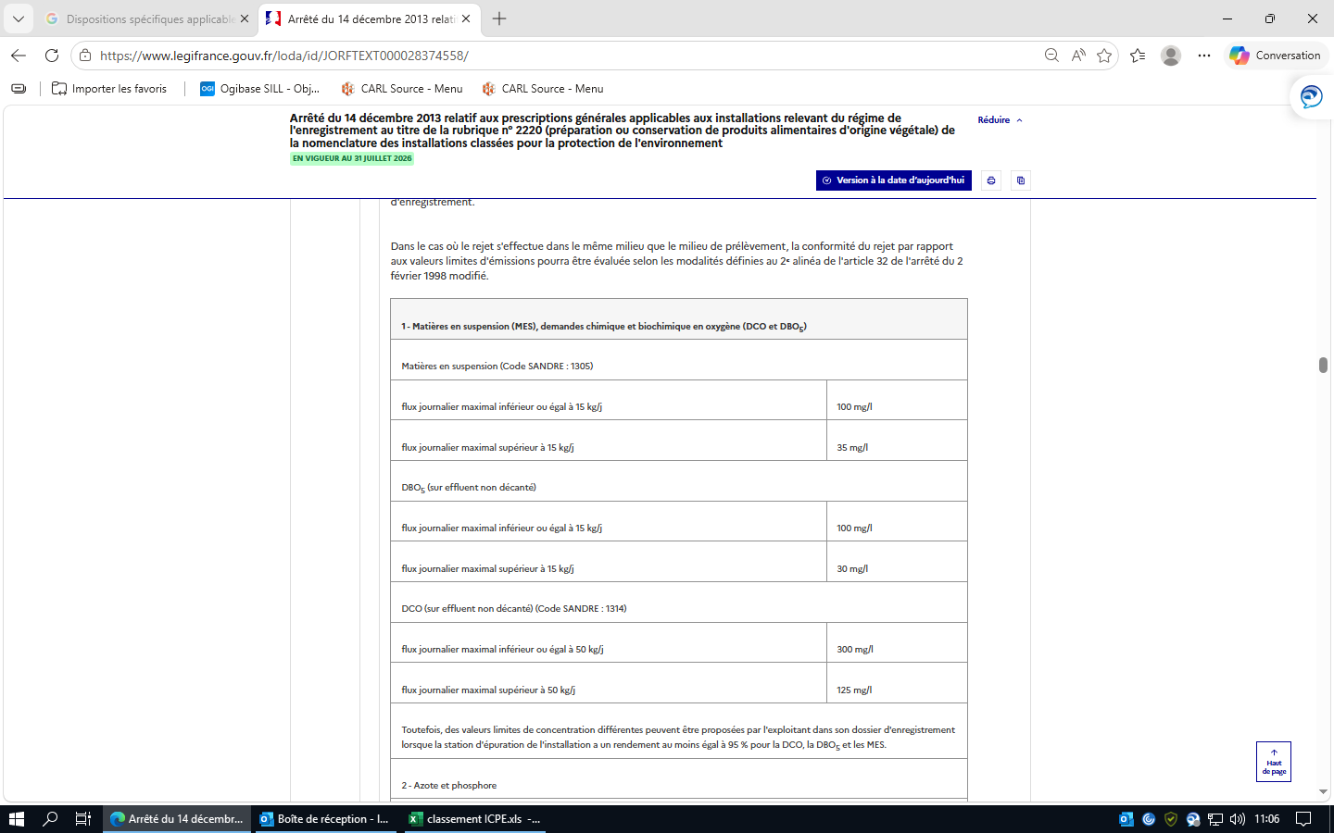
 |  |  | 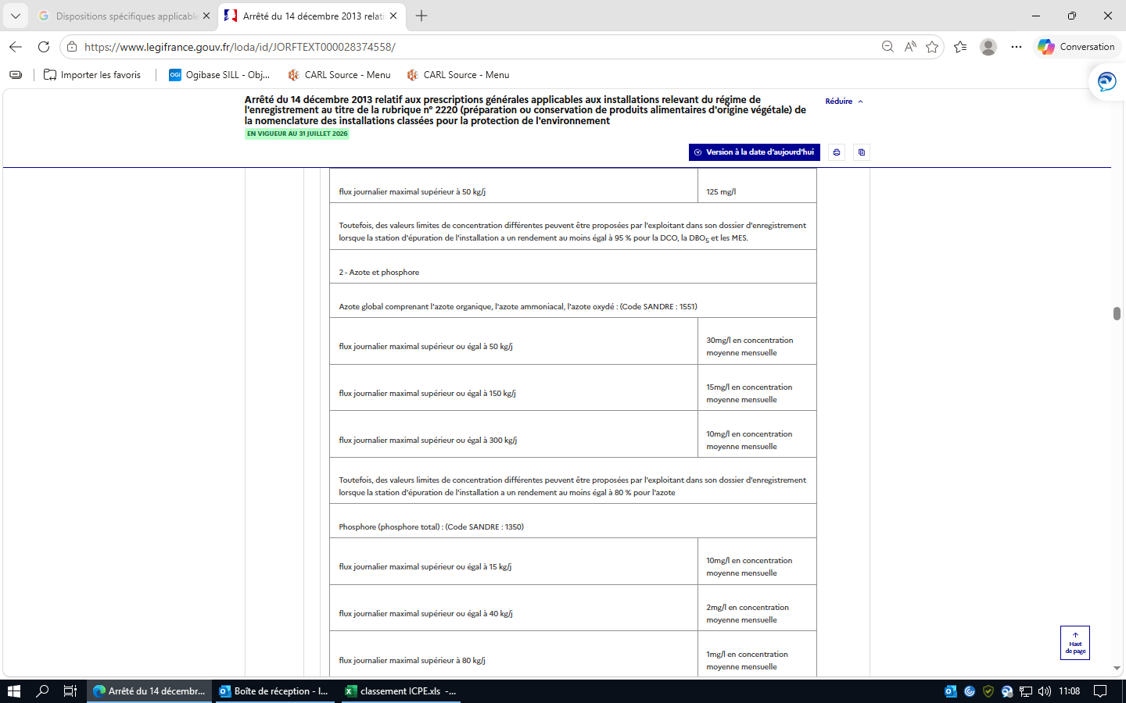
 |  |  | 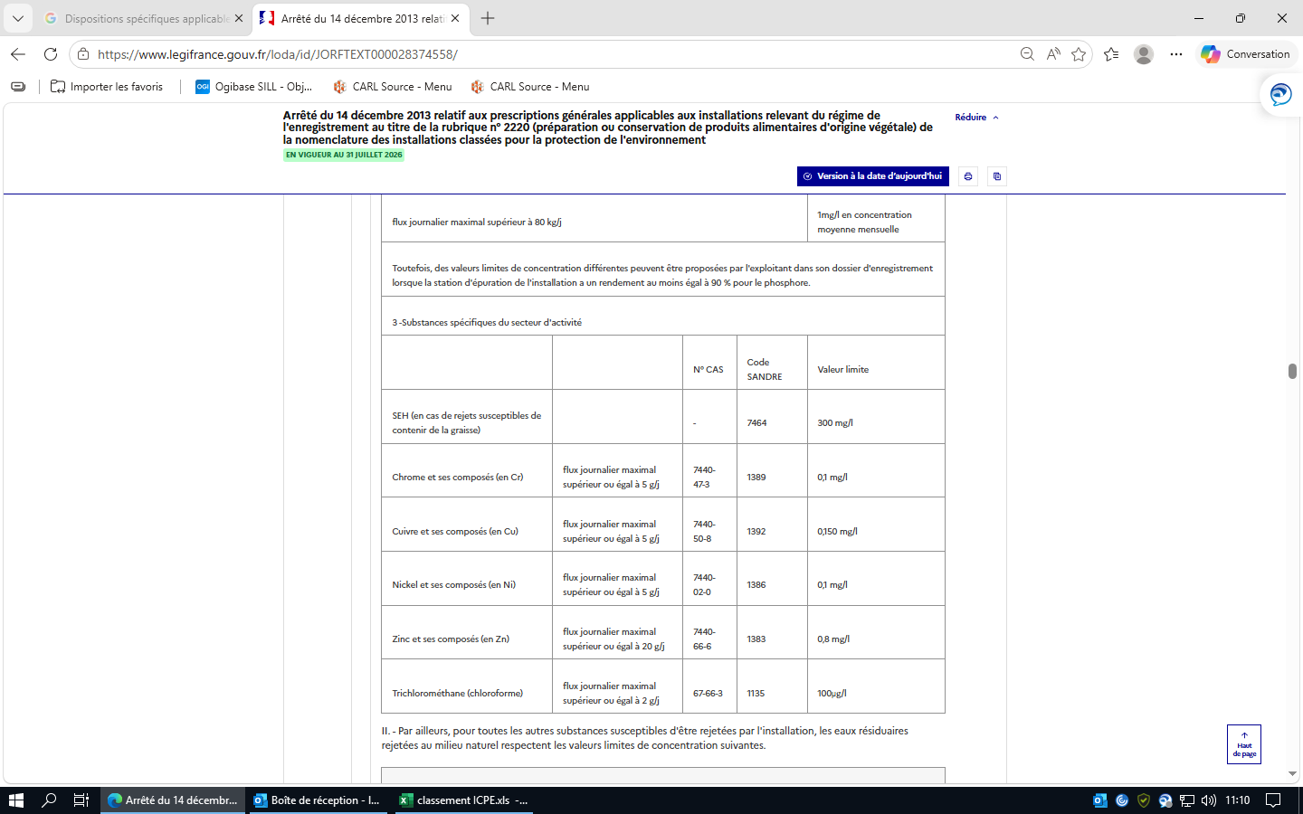
 |  |  | 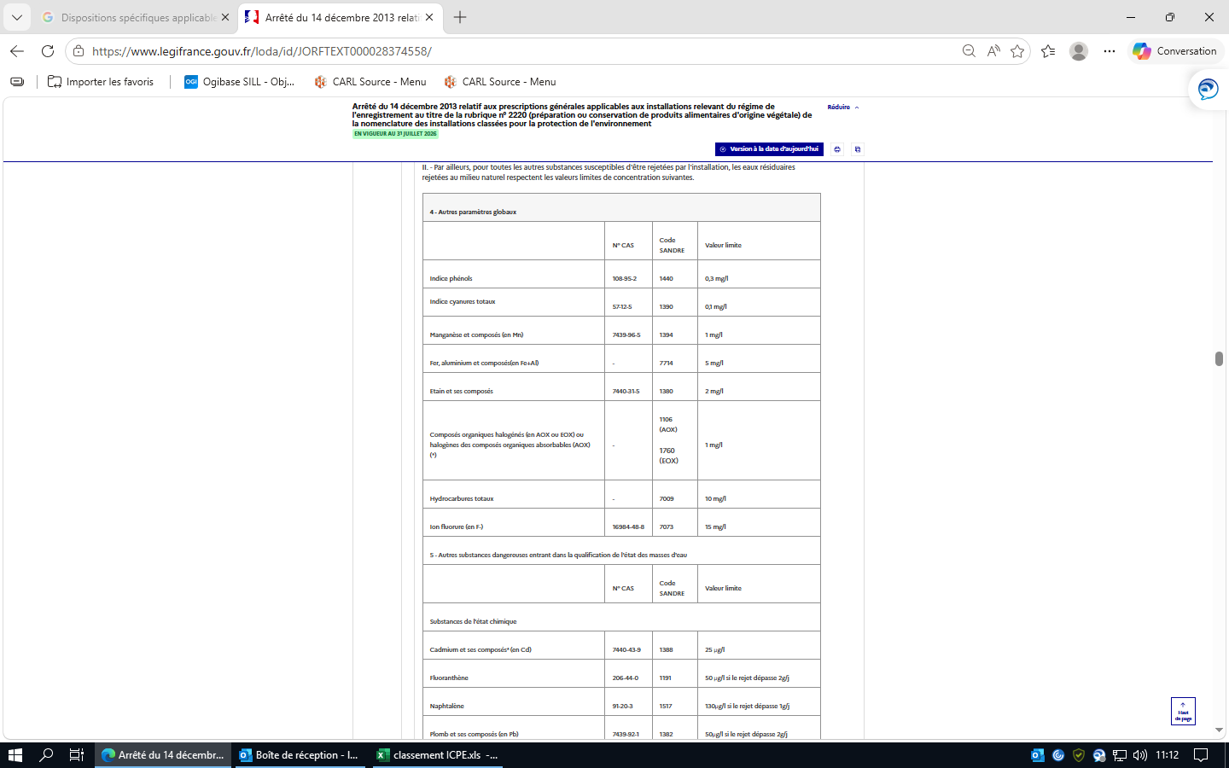

 |  |  | 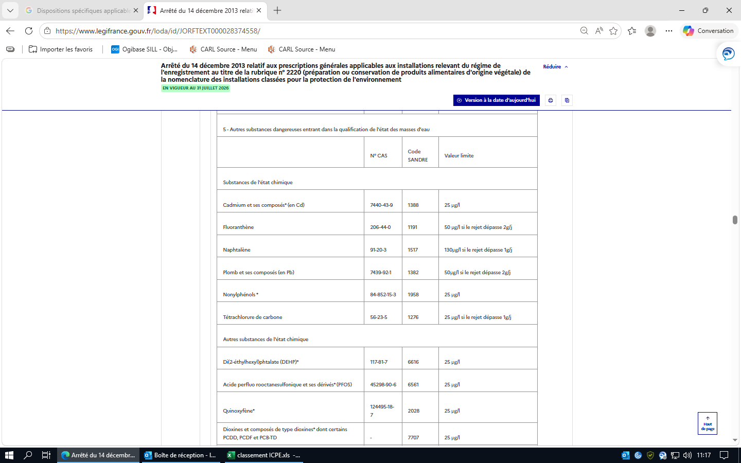
 |  |  | 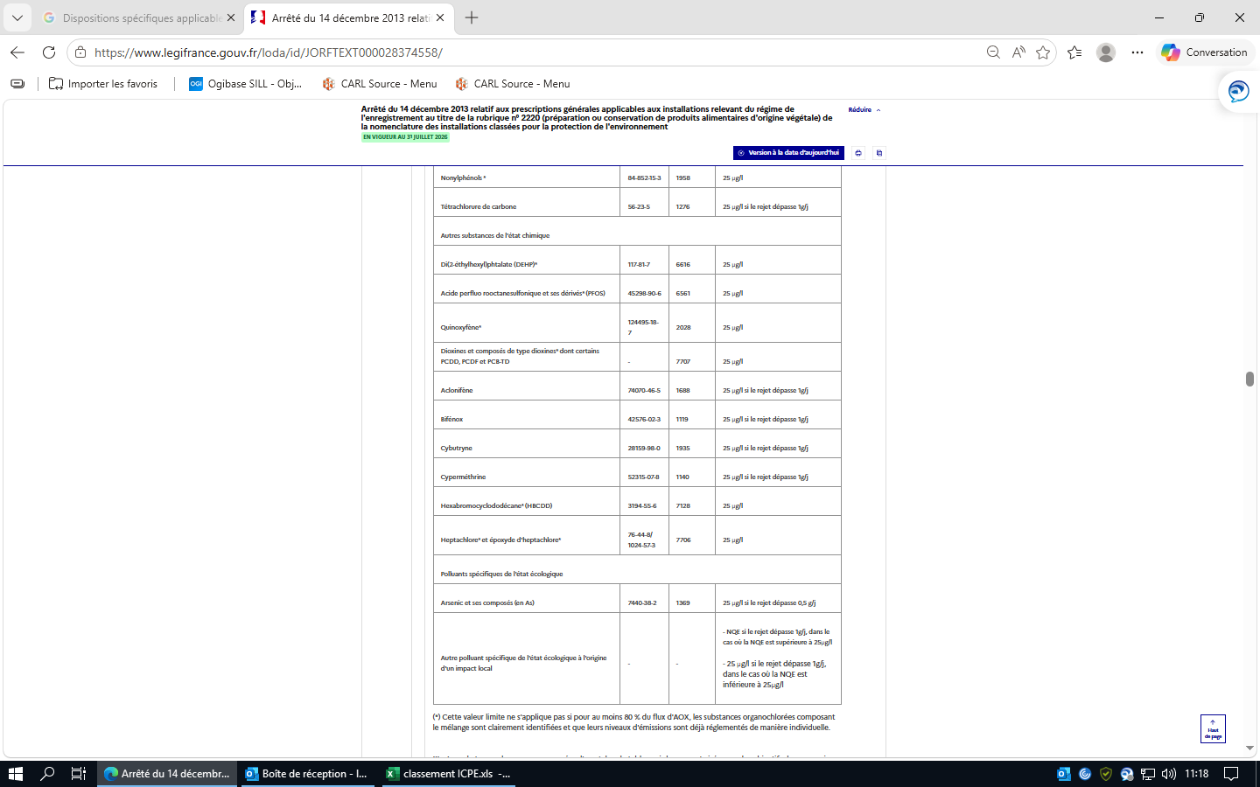 (*) Cette valeur limite ne s'applique pas si pour au moins 80 % du flux d'AOX, les substances organochlorées composant le mélange sont clairement identifiées et que leurs niveaux d'émissions sont déjà réglementés de manière individuelle. III. - Les substances dangereuses marquées d'une * dans le tableau ci-dessus sont visées par des objectifs de suppression des émissions et doivent en conséquence satisfaire en plus aux dispositions de l'article 22-2-III de l'arrêté du 2 février 1998 modifié.

 |  |  | Article 37 Version en vigueur depuis le 01 janvier 2018 Modifié par Arrêté du 24 août 2017 - art. 9 En matière de traitement externe des effluents par une station d'épuration collective, les dispositions de l'article 34 de l'arrêté du 2 février 1998 modifié s'appliquent. Elles concernent notamment : - les modalités de raccordement ; - les valeurs limites avant raccordement. Ces dernières dépendent de la nature des polluants rejetés (macropolluants ou substances dangereuses) et du type de station d'épuration (urbaine, industrielle ou mixte). | non applicable
 |  |  | Article 38 Version en vigueur depuis le 01 janvier 2018 Modifié par Arrêté du 24 août 2017 - art. 9 Les valeurs limites ci-dessus s'appliquent à des prélèvements, mesures ou analyses moyens réalisés sur 24 heures. Dans le cas où une autosurveillance est mise en place, 10 % de la série des résultats des mesures peuvent dépasser les valeurs limites prescrites, sans toutefois dépasser le double de ces valeurs. Dans le cas d'une autosurveillance journalière (ou plus fréquente) des effluents aqueux, ces 10 % sont comptés sur une base mensuelle. Dans le cas de prélèvements instantanés, aucun résultat de mesure ne dépasse le double de la valeur limite prescrite. Pour l'azote et le phosphore, la concentration moyenne sur un prélèvement de 24 heures ne dépasse pas le double des valeurs limites fixées. | non applicable
 |  | Section 5 : Traitement des effluents (Articles 40 à 41) | Article 40 Version en vigueur depuis le 01 janvier 2014 Les installations de traitement en cas de rejet direct dans le milieu naturel et les installations de prétraitement en cas de raccordement à une station d'épuration collective, urbaine ou industrielle, lorsqu'elles sont nécessaires au respect des valeurs limites imposées au rejet, sont conçues de manière à faire face aux variations de débit, de température ou de composition des effluents à traiter, en particulier à l'occasion du démarrage ou de l'arrêt des installations. Les installations de traitement et/ou de prétraitement sont correctement entretenues. Les principaux paramètres permettant de s'assurer de leur bonne marche sont mesurés périodiquement. Les résultats de ces mesures sont portés sur un registre éventuellement informatisé et conservés dans le dossier de l'installation pendant cinq années. Si une indisponibilité ou un dysfonctionnement des installations de traitement et/ou de prétraitement est susceptible de conduire à un dépassement des valeurs limites imposées par le présent arrêté, l'exploitant prend les dispositions nécessaires pour réduire la pollution émise en limitant ou en arrêtant si besoin l'activité concernée. | applicable |  |  | conservation archive 5 ans
 |  |  | Article 41 Version en vigueur depuis le 01 janvier 2014 L'épandage des déchets, effluents et sous-produits est autorisé. L'exploitant respecte les dispositions de l'annexe III concernant les dispositions techniques à appliquer pour l'épandage. | applicable
 | Chapitre IV : Emissions dans l'air (Articles 42 à 49) | Section 1 : Généralités (Article 42) | Article 42 Version en vigueur depuis le 01 janvier 2014 I. - Les poussières, gaz polluants ou odeurs sont captés à la source et canalisés, sauf dans le cas d'une impossibilité technique justifiée. Sans préjudice des règles relatives à l'hygiène et à la sécurité des travailleurs, les rejets sont conformes aux dispositions du présent arrêté. Les stockages de produits pulvérulents, volatils ou odorants, susceptibles de conduire à des émissions diffuses de polluants dans l'atmosphère, sont confinés (récipients, silos, bâtiments fermés...). Les installations de manipulation, transvasement, transport de ces produits sont, sauf impossibilité technique justifiée, munies de dispositifs de capotage et d'aspiration permettant de réduire les émissions dans l'atmosphère. Si nécessaire, les dispositifs d'aspiration sont raccordés à une installation de traitement des effluents en vue de respecter les dispositions du présent arrêté. Les équipements et aménagements correspondants satisfont par ailleurs la prévention des risques d'incendie et d'explosion (évents pour les tours de séchage, les dépoussiéreurs...). Le stockage des autres produits en vrac est réalisé dans la mesure du possible dans des espaces fermés. A défaut, des dispositions particulières tant au niveau de la conception et de la construction (implantation en fonction du vent...) que de l'exploitation sont mises en œuvre. Lorsque les stockages de produits pulvérulents se font à l'air libre, l'humidification du stockage ou la pulvérisation d'additifs pour limiter les envols par temps sec sont permises. II. - Equipements frigorifiques et climatiques utilisant certains fluides frigorigènes. Les conditions de mise sur le marché, d'utilisation, de récupération et de destruction des substances suivantes : chlorofluorocarbures (CFC), hydrochlorofluorocarbures (HCFC) et hydrofluorocarbures (HFC), utilisées en tant que fluide frigorigène dans des équipements frigorifiques ou climatiques, sont définies aux articles R. 543-75 et | applicable
 |  | Section 2 : Rejets à l'atmosphère (Articles 43 à 45) | Article 43 Version en vigueur depuis le 01 janvier 2014 Les points de rejet dans le milieu naturel sont en nombre aussi réduit que possible. Si plusieurs points de rejet sont nécessaires, l'exploitant le justifie. Les effluents sont collectés et rejetés à l'atmosphère, après traitement éventuel, par l'intermédiaire de cheminées pour permettre une bonne diffusion des rejets. La forme des conduits, notamment dans leur partie la plus proche du débouché à l'atmosphère, est conçue de façon à favoriser au maximum l'ascension des gaz dans l'atmosphère. L'emplacement de ces conduits est tel qu'il ne peut y avoir à aucun moment siphonage des effluents rejetés dans les conduits ou prises d'air avoisinants. Les contours des conduits ne présentent pas de point anguleux et la variation de la section des conduits au voisinage du débouché est continue et lente. | applicable
 |  |  | Article 44 Version en vigueur depuis le 31 décembre 2020 Modifié par Arrêté du 17 décembre 2020 - art. 5 Les points de mesure et les points de prélèvement d'échantillons sont aménagés conformément aux conditions fixées par les méthodes de référence précisées dans un avis publié au Journal officiel et équipés des appareils nécessaires pour effectuer les mesures prévues par le présent arrêté dans des conditions représentatives.
 |  |  | Article 45 Version en vigueur depuis le 01 janvier 2014 La hauteur de la cheminée (différence entre l'altitude du débouché à l'air libre et l'altitude moyenne du sol à l'endroit considéré), exprimée en mètres, est déterminée conformément aux dispositions de l'annexe II, d'une part en fonction du niveau des émissions de polluants à l'atmosphère, d'autre part en fonction de l'existence d'obstacles susceptibles de gêner la dispersion des gaz.
 |  | Section 3 : Valeurs limites d'émission (Articles 46 à 49) | Article 46 Version en vigueur depuis le 31 décembre 2020 Modifié par Arrêté du 17 décembre 2020 - art. 4 Pour la détermination des flux, les émissions canalisées et les émissions diffuses sont prises en compte. Les méthodes de mesure, prélèvement et analyse de référence en vigueur sont fixées dans un avis publié au Journal officiel.
 |  |  | Article 47 Version en vigueur depuis le 01 janvier 2014 Le débit des effluents gazeux est exprimé en mètres cubes par heure rapportés à des conditions normalisées de température (273 kelvins) et de pression (101,3 kilopascals) après déduction de la vapeur d'eau (gaz secs). Le débit des effluents gazeux ainsi que les concentrations en polluants sont rapportés à une teneur en oxygène de référence établie en fonction du combustible (6 % en volume dans le cas des combustibles solides et de la biomasse, 3 % en volume dans le cas des combustibles liquides ou gazeux). Les concentrations en polluants sont exprimées en gramme(s) ou milligramme(s) par mètre cube rapporté(s) aux mêmes conditions normalisées. Pour les installations de séchage, les mesures se font sur gaz humides. |  | Usine à gaz
 |  |  | Article 48 Version en vigueur depuis le 01 janvier 2014 Pour les substances susceptibles d'être rejetées par l'installation, les effluents gazeux respectent, selon le flux horaire, les valeurs limites de concentration fixées dans le tableau figurant en annexe V.
 |  |  | Article 49 Version en vigueur depuis le 01 janvier 2014 L'exploitant démontre dans son dossier qu'il a pris toutes les dispositions nécessaires pour limiter les odeurs provenant du traitement des effluents. Lorsqu'il y a des sources potentielles d'odeurs de grande surface (bassins de stockage, de traitement...) difficiles à confiner, celles-ci sont implantées de manière à limiter la gêne pour le voisinage (éloignement...). L'exploitant démontre dans son dossier de demande qu'il a pris toutes les dispositions nécessaires pour éviter en toute circonstance, à l'exception des procédés de traitement anaérobie, l'apparition de conditions anaérobies dans les bassins de stockage ou de traitement, ou dans les canaux à ciel ouvert. Le débit d'odeur des gaz émis à l'atmosphère par l'ensemble des sources odorantes canalisées, canalisables et diffuses ne dépasse pas les valeurs suivantes :
 |  |  | 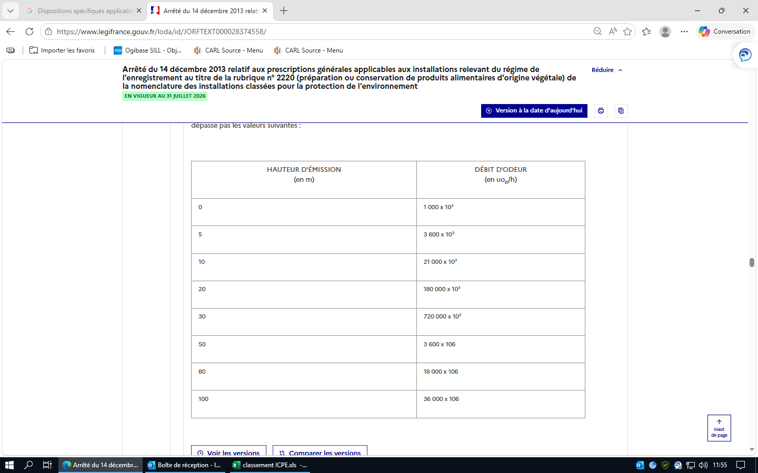
 | Chapitre V : Emissions dans les sols (Article 50) |  | Article 50 Version en vigueur depuis le 01 janvier 2014 Hors plan d'épandage, toute application de déchets, sous-produits ou effluents sur ou dans les sols est interdite.
 | Chapitre VI : Bruit et vibrations (Article 51) |  | Article 51 Version en vigueur depuis le 01 janvier 2014 I. - Valeurs limites de bruit. - Cas général. Les émissions sonores de l'installation ne sont pas à l'origine, dans les zones à émergence réglementée, d'une émergence supérieure aux valeurs admissibles définies dans le tableau suivant :

 |  |  | De plus, le niveau de bruit en limite de propriété de l'installation ne dépasse pas, lorsqu'elle est en fonctionnement, 70 dB(A) pour la période de jour et 60 dB(A) pour la période de nuit, sauf si le bruit résiduel pour la période considérée est supérieur à cette limite. Dans le cas où le bruit particulier de l'établissement est à tonalité marquée au sens du point 1.9 de l'annexe de l'arrêté du 23 janvier 1997 susvisé, de manière établie ou cyclique, sa durée d'apparition n'excède pas 30 % de la durée de fonctionnement de l'établissement dans chacune des périodes diurne ou nocturne définies dans le tableau ci-dessus. II. - Valeurs limites de bruit. - Cas particulier des installations de séchage de prunes. A. - Pour les installations de séchage de prunes, pour des périodes limitées à 45 jours par an au maximum pour la période allant de 7 h à 22 h et à 15 jours par an au maximum pour la période allant de 22 h à 7 h, les valeurs d'émergence de l'article 51.I ne s'appliquent pas et sont remplacées par les valeurs suivantes :

 |  |  | De plus, le niveau de bruit en limite de propriété de l'installation ne dépasse pas, lorsqu'elle est en fonctionnement, 70 dB(A) pour la période de jour et 60 dB(A) pour la période de nuit, sauf si le bruit résiduel pour la période considérée est supérieur à cette limite. L'exploitant met en œuvre les dispositions constructives adéquates en vue de respecter ces valeurs accompagnées si nécessaire d'aménagements visant à assurer leur intégration paysagère (type haies).
 |  |  | B. - Matériel et entretien visant à réduire les émissions sonores à la source. En cas d'implantation de nouvelles installations ou de renouvellement de matériel, l'exploitant met en place des technologies permettant de réduire les niveaux de bruit et les émergences (panneau placé devant le brûleur ou la torche, etc.). L'exploitant effectue un entretien régulier de ces installations afin d'éviter les grincements, les bruits de roulement au niveau des ventilateurs, les bruits de chocs (chariots en attente, retournement de claies, etc.) et de frottement (nettoyage de claies, chaîne contre chariots, etc.).
 |  |  | III. - Véhicules - engins de chantier. Les véhicules de transport, les matériels de manutention et les engins de chantier utilisés à l'intérieur de l'installation sont conformes aux dispositions en vigueur en matière de limitation de leurs émissions sonores. L'usage de tous appareils de communication par voie acoustique (sirènes, avertisseurs, haut-parleurs, etc.), gênant pour le voisinage, est interdit, sauf si leur emploi est réservé à la prévention et au signalement d'incidents graves ou d'accidents.
 |  |  | IV. - Vibrations. Les vibrations émises sont conformes aux dispositions fixées à l'annexe I.
 |  |  | V. - Surveillance par l'exploitant des émissions sonores. Une mesure du niveau de bruit et de l'émergence est effectuée par une personne ou un organisme qualifié au cours de la première année suivant l'enregistrement. Cette mesure est renouvelée à tout moment sur demande de l'inspection. Les mesures sont effectuées selon la méthode définie en annexe de l'arrêté du 23 janvier 1997 susvisé. Ces mesures sont effectuées dans des conditions représentatives du fonctionnement de l'installation sur une durée d'une demi-heure au moins.
 | Chapitre VII : Déchets (Articles 52 à 54) |  | Article 52 Version en vigueur depuis le 01 janvier 2014 L'exploitant prend toutes les dispositions nécessaires dans la conception et l'exploitation de ses installations pour assurer une bonne gestion des déchets de son entreprise, notamment : - limiter à la source la quantité et la toxicité de ses déchets en adoptant des technologies propres ; - trier, recycler, valoriser ses sous-produits de fabrication ; - s'assurer du traitement ou du prétraitement de ses déchets, notamment par voie physico-chimique, biologique ou thermique ; - s'assurer, pour les déchets ultimes dont le volume doit être strictement limité, d'un stockage dans les meilleures conditions possibles. | applicable |  | conforme
 |  |  | Article 53 Version en vigueur depuis le 01 janvier 2014 I. - L'exploitant effectue à l'intérieur de son établissement la séparation des déchets (dangereux ou non) de façon à faciliter leur traitement ou leur élimination dans des filières spécifiques. Les déchets et résidus produits sont stockés, avant leur revalorisation ou leur élimination, dans des conditions ne présentant pas de risques de pollution (prévention d'un lessivage par les eaux météoriques, d'une pollution des eaux superficielles et souterraines, des envols et des odeurs) pour les populations avoisinantes et l'environnement. Les stockages temporaires, avant recyclage ou élimination des déchets dangereux, sont réalisés sur des cuvettes de rétention étanches et protégées des eaux météoriques.
 |  |  | II. - La quantité de déchets entreposés sur le site ne dépasse pas : - la capacité produite en vingt-quatre heures pour les déchets et sous-produits fermentescibles en l'absence de locaux ou de dispositifs assurant leur confinement et réfrigérés ; - la capacité mensuelle produite ou, en cas de traitement externe, un lot normal d'expédition vers l'installation d'élimination.
 |  |  | III. - Toutes dispositions sont prises pour que les dispositifs d'entreposage ne soient pas source de gêne ou de nuisances pour le voisinage et n'entraînent pas de pollution des eaux ou des sols par ruissellement ou infiltration. Le déversement dans le milieu naturel des trop-pleins des ouvrages d'entreposage est interdit. Les ouvrages d'entreposage à l'air libre sont interdits d'accès aux tiers non autorisés.
 |  |  | Article 54 Version en vigueur depuis le 01 janvier 2014 Les déchets qui ne peuvent pas être valorisés sont éliminés dans des installations réglementées conformément au code de l'environnement. L'exploitant met en place un registre caractérisant et quantifiant tous les déchets dangereux générés par ses activités (nature, tonnage, filière d'élimination, etc.). Il émet un bordereau de suivi dès qu'il remet ces déchets à un tiers. Tout brûlage à l'air libre est interdit. |  |  |  |  | Refgistre des déchets, bordereau de suivi
 | Chapitre VIII : Surveillance des émissions (Articles 55 à 58) | Section 1 : Généralités (Article 55) | Article 55 Version en vigueur depuis le 01 janvier 2018 Modifié par Arrêté du 24 août 2017 - art. 9 L'exploitant met en place un programme de surveillance de ses émissions dans les conditions fixées aux articles 56 à 58. Les mesures sont effectuées sous la responsabilité de l'exploitant et à ses frais. Les dispositions des alinéas II et III de l'article 58 de l'arrêté du 2 février 1998 modifié s'appliquent. Elles concernent : - le recours aux méthodes de référence pour l'analyse des substances dans l'eau ; - la réalisation de contrôles externes de recalage. |  |  |  |  | Programme de surveillance
 |  | Section 2 : Emissions dans l'eau (Article 56) | Article 56 Version en vigueur depuis le 01 janvier 2018 Modifié par Arrêté du 24 août 2017 - art. 9 Que les effluents soient rejetés dans le milieu naturel ou dans un réseau de raccordement à une station d'épuration collective et, le cas échéant, lorsque les flux journaliers autorisés dépassent les valeurs indiquées en contributions nettes, une mesure est réalisée selon la fréquence indiquée dans le tableau ci-dessous pour les polluants énumérés ci-après, à partir d'un échantillon représentatif sur une durée de vingt-quatre heures :
 |  |  | 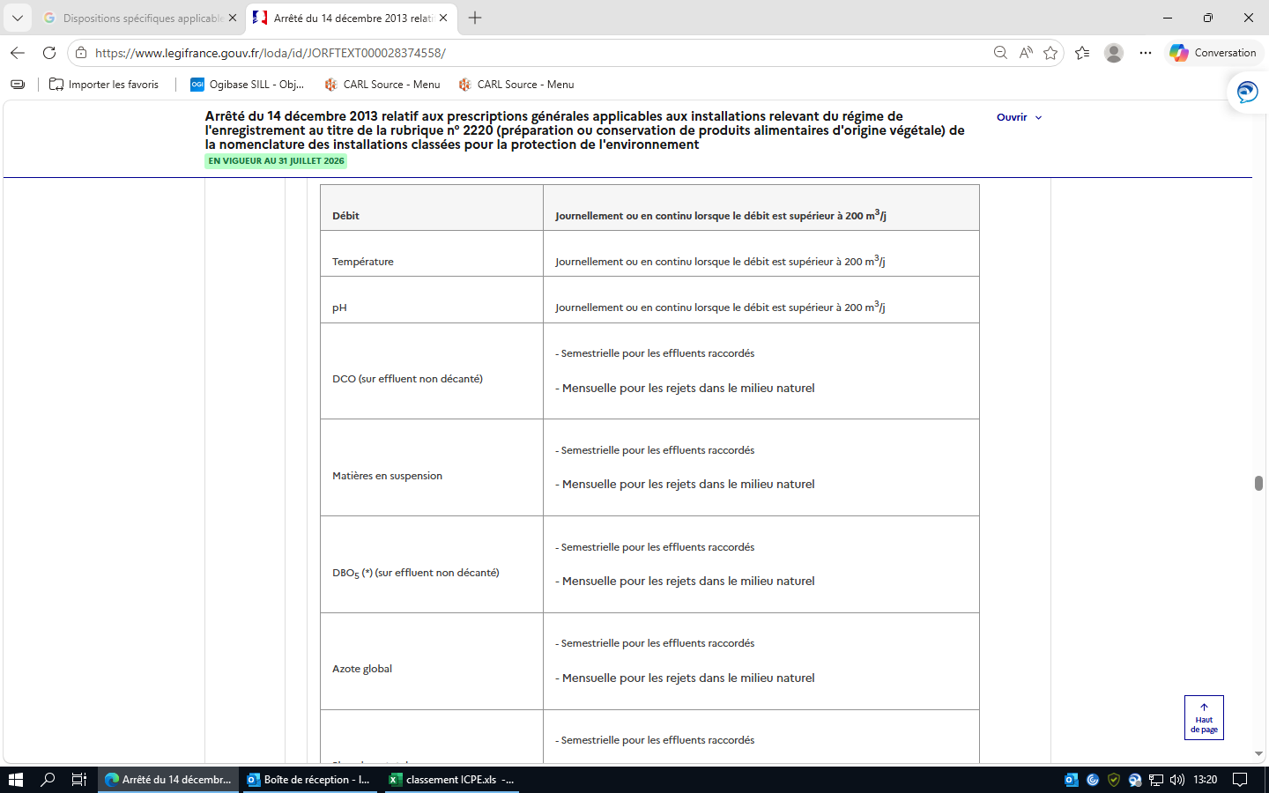
 |  |  | 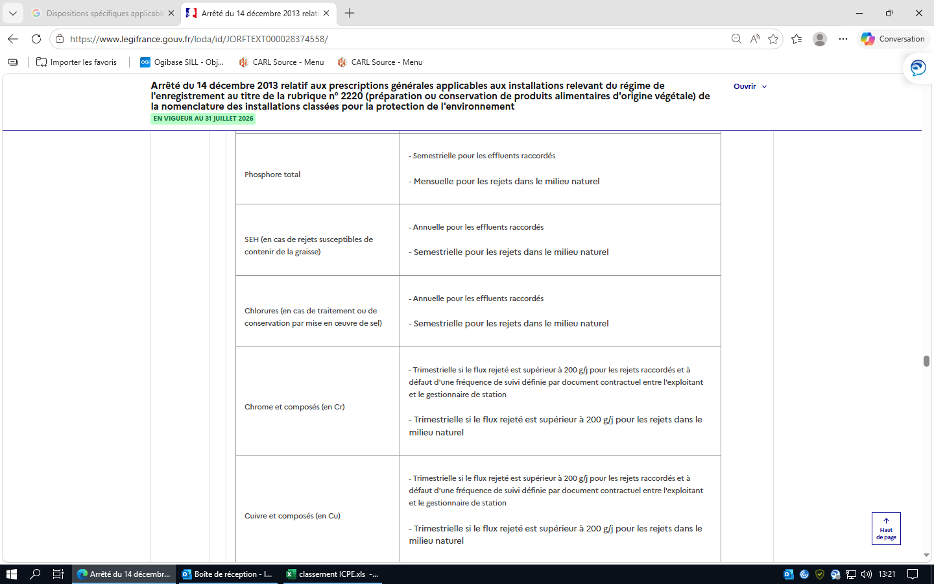
 |  |  | 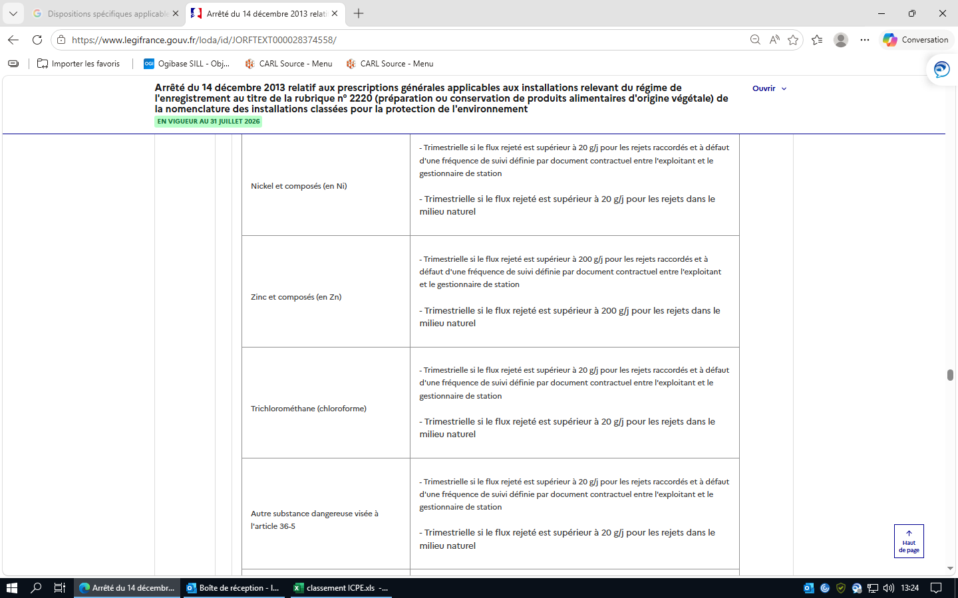

 |  |  | Lorsque les polluants bénéficient, au sein du périmètre autorisé, d'une dilution telle qu'ils ne sont plus mesurables au niveau du rejet au milieu extérieur ou au niveau du raccordement avec un réseau d'assainissement, ils sont mesurés au sein du périmètre autorisé avant dilution. Les résultats des mesures sont transmis trimestriellement à l'inspection des installations classées. Les résultats de ces mesures sont portés sur un registre éventuellement informatisé et conservés dans le dossier de l'installation pendant cinq années. Pour les effluents raccordés, les résultats des mesures réalisées à une fréquence plus contraignante à la demande du gestionnaire de la station d'épuration collective sont tenus à la disposition de l'inspection des installations classées.
 |  | Section 3 : Impacts sur les eaux de surface (Article 57) | Article 57 Version en vigueur depuis le 01 janvier 2014 Lorsque le rejet s'effectue dans un cours d'eau et qu'il dépasse l'une des valeurs suivantes : 5 t/j de DCO ; 20 kg/j d'hydrocarbures totaux ; 10 kg/j de chrome, cuivre, étain, manganèse, nickel et plomb, et leurs composés (exprimés en Cr + Cu + Sn + Mn + Ni + Pb) ; 0,1 kg/j d'arsenic, de cadmium et mercure, et leurs composés (exprimés en As + Cd + Hg), l'exploitant réalise ou fait réaliser des mesures de ces polluants en aval de son rejet (en dehors de la zone de mélange), à une fréquence au moins mensuelle. Lorsque le rejet s'effectue en mer ou dans un lac et qu'il dépasse l'un des flux mentionnés ci-dessus, l'exploitant établit un plan de surveillance de l'environnement adapté aux conditions locales. Les résultats de ces mesures sont envoyés à l'inspection des installations classées dans un délai maximum d'un mois après la réalisation des prélèvements. |  | On peut polluer et prevenir 1 mois après
 |  | Section 4 : Impacts sur les eaux souterraines (Article 58) | Article 58 Version en vigueur depuis le 01 janvier 2014 Dans le cas où l'exploitation de l'installation entraînerait l'émission directe ou indirecte de polluants figurant aux annexes de l'arrêté du 17 juillet 2009 susvisé, une surveillance est mise en place afin de vérifier que l'introduction de ces polluants dans les eaux souterraines n'entraîne pas de dégradation ou de tendances à la hausse significatives et durables des concentrations de polluants dans les eaux souterraines.
 |  | Section 5 : Déclaration annuelle des émissions polluantes | Article 59 Version en vigueur du 01 janvier 2014 au 01 janvier 2018 Abrogé par Arrêté du 24 août 2017 - art. 9 Les émissions de substances visées aux articles 59 à 65 du présent arrêté doivent faire, le cas échéant, l'objet d'une déclaration annuelle dans les conditions prévues par l'arrêté ministériel du 31 janvier 2008 relatif au registre et à la déclaration annuelle des émissions polluantes et des déchets. |  |  |  |  | registre et à la déclaration annuelle des émissions polluantes et des déchets.
 | Chapitre IX : Exécution (Articles 60 à 61) |  | Article 60 Version en vigueur depuis le 01 janvier 2014 Le présent arrêté entre en vigueur le 1er janvier 2014.
 |  |  | Article 61 Version en vigueur depuis le 01 janvier 2014 La directrice générale de la prévention des risques est chargée de l'exécution du présent arrêté, qui sera publié au Journal officiel de la République française.
 | Annexes (Articles Annexe I à Annexe V) |  | Annexe 1 : RÈGLES TECHNIQUES APPLICABLES AUX VIBRATIONS
 |  |  | Annexe 2 : RÈGLES DE CALCUL DES HAUTEURS DE CHEMINÉE
 |  |  | Annexe 3 : DISPOSITIONS TECHNIQUES EN MATIÈRE D'ÉPANDAGE
 |  |  | Annexe 5 : VLE POUR REJETS GAZEUX DANS LE MILIEU NATUREL

2221
Réglementation applicable | Chapitres | Thème | Règles à respecter | Statut applicable, non applicable ? | Objet du contrôle : | Statut conforme, non conforme ? | fréquence de vérification | preuves | ICPE ? E-DC-A | Points de veille :
Arrêté du 23 mars 2012 relatif aux prescriptions générales applicables aux installations relevant du régime de l'enregistrement au titre de la rubrique n° 2221 (préparation ou conservation de produits alimentaires d'origine animale) de la nomenclature des installations classées pour la protection de l'environnement | N°2221 |  | Arrêté du 23 mars 2012 relatif aux prescriptions générales applicables aux installations relevant du régime de l'enregistrement au titre de la rubrique n° 2221 (préparation ou conservation de produits alimentaires d'origine animale) de la nomenclature des installations classées pour la protection de l'environnement
 | Chapitre Ier : Dispositions générales (Articles 3 à 7) |  | Article 1 Version en vigueur depuis le 03 août 2018 Modifié par Arrêté du 25 juin 2018 - art. 7 Les prescriptions générales du présent arrêté ne sont pas applicables aux installations autorisées avant le 1er janvier 2014 au titre de la rubrique 2220 et relevant de l'enregistrement à partir de cette date. | non applicable
 |  |  | Article 2 Version en vigueur depuis le 01 janvier 2018 Modifié par Arrêté du 24 août 2017 - art. 9 Définitions. Au sens du présent arrêté, on entend par : "Activités visées par la rubrique 2220" : - le seul conditionnement des matières premières, sans aucun autre traitement ou transformation sur ce produit, est exclu, qu'elles aient été ou non préalablement transformées ; - les activités de cuisson, appertisation, surgélation, congélation, lyophilisation, déshydratation, torréfaction et toute autre activité similaire sont visées par la rubrique 2220 ; | applicable
 |  |  | Article 3 Version en vigueur depuis le 01 janvier 2014 L'installation est implantée, réalisée et exploitée conformément aux plans et autres documents joints à la demande d'enregistrement. L'exploitant énumère et justifie en tant que de besoin toutes les dispositions prises pour la conception, la construction et l'exploitation des installations afin de respecter les prescriptions du présent arrêté. | applicable
 |  |  | Article 4 Version en vigueur depuis le 01 janvier 2014 L'exploitant établit et tient à jour un dossier comportant les documents suivants : - une copie de la demande d'enregistrement et du dossier qui l'accompagne ; | applicable | Présence de justificatifs
 |  |  | le dossier d'enregistrement tenu à jour et daté en fonction des modifications apportées à l'installation | applicable | Présence de justificatifs
 |  |  | l'arrêté d'enregistrement délivré par le préfet ainsi que tout arrêté préfectoral relatif à l'installation | applicable | Présence de justificatifs
 |  |  | Les résultats des mesures sur les effluents et le bruit au cours des cinq dernières années. | applicable | Présence de justificatifs
 |  |  | Les différents documents prévus par le présent arrêté, à savoir : le registre rassemblant l'ensemble des déclarations d'accidents ou d'incidents faites à l'inspection des installations classées | applicable | Présence de justificatifs
 |  |  | le plan de localisation des risques (cf. art. 8) | applicable | Présence de justificatifs
 |  |  | le registre indiquant la nature et la quantité des produits dangereux détenus (cf. art. 9) | applicable | Présence de justificatifs
 |  |  | le plan général des stockages (cf. art. 8) | applicable | Présence de justificatifs
 |  |  | les fiches de données de sécurité des produits présents dans l'installation (cf. art. 9) | applicable | Présence de justificatifs
 |  |  | les justificatifs attestant des propriétés de résistance au feu des locaux à risque (cf. art. 11) | applicable | Présence de justificatifs
 |  |  | les éléments justifiant la conformité, l'entretien et la vérification des installations électriques, des équipements de sécurité et des matériels de production (cf. art. 17, 19 et 23) | applicable | Présence de justificatifs
 |  |  | les consignes d'exploitation (cf. art. 24) | applicable | Présence de justificatifs
 |  |  | le registre des résultats de mesure de prélèvement d'eau (cf. art. 27) | applicable | Présence de justificatifs
 |  |  | le plan des réseaux de collecte des effluents (cf. art. 29) | applicable | Présence de justificatifs
 |  |  | le registre des résultats des mesures des principaux paramètres permettant de s'assurer la bonne marche de l'installation de traitement des effluents si elle existe (cf. art. 40) | applicable | Présence de justificatifs
 |  |  | le cahier d'épandage s'il y a lieu (cf. art. 41) | applicable | Présence de justificatifs
 |  |  | le registre des fiches d'intervention établies lors des contrôles et opérations sur des équipements frigorifiques et climatiques utilisant certains fluides frigorigènes (cf. art. 42.II) | applicable | Présence de justificatifs
 |  |  | les justificatifs de mise en place ou de renouvellement de matériel permettant de réduire les niveaux de bruit pour les installations de séchage de prunes (cf. art. 51.IIB) | applicable | Présence de justificatifs
 |  |  | le registre des déchets dangereux générés par l'installation (cf. art. 54) | applicable | Présence de justificatifs
 |  |  | le programme de surveillance des émissions (cf. art. 55) | applicable | Présence de justificatifs
 |  |  | les éléments techniques permettant d'attester de l'absence d'émission dans l'eau de certains produits par l'installation (cf. art. 56 | applicable | Présence de justificatifs
 |  |  | Ce dossier est tenu à la disposition de l'inspection des installations classées. | applicable | Présence de justificatifs
 |  |  | Ce dossier est tenu à la disposition de l'inspection des installations classées. | applicable | Dossier disponible à l'inspection des installations classées.
 |  |  | Article 5 Version en vigueur depuis le 13 avril 2012 5.1. Règles générales. L'installation est implantée à une distance minimale de 10 mètres des limites de propriété de l'installation. En cas d'impossibilité technique de respecter ces distances, l'exploitant proposera des mesures alternatives permettant d'assurer un niveau de sécurité des tiers équivalent. L'installation ne se situe pas au-dessus ou en dessous de locaux habités ou occupés par des tiers. | applicable |  | conforme
 |  |  | 5.2. Cas des installations implantées au sein d'établissements recevant du public (ERP) de type M Si l'installation est mitoyenne de locaux habités ou occupés par des tiers, les parois, plafonds et planchers mitoyens sont tous REI 120. | non applicable
 |  |  | Article 6 Version en vigueur depuis le 13 avril 2012 Sans préjudice des règlements d'urbanisme, l'exploitant adopte les dispositions suivantes, nécessaires pour prévenir les envols de poussières et matières diverses : ― les voies de circulation et aires de stationnement des véhicules sont aménagées (formes de pente, revêtement, etc.), et convenablement nettoyées ; ― les véhicules sortant de l'installation n'entraînent pas de dépôt de poussière ou de boue sur les voies de circulation. Pour cela, des dispositions telles que le lavage des roues des véhicules sont prévues en cas de besoin ; ― les surfaces où cela est possible sont engazonnées ou végétalisées ; ― des écrans de végétation sont mis en place, si cela est possible. | applicable |  | conforme
 |  |  | Article 7 Version en vigueur depuis le 13 avril 2012 L'exploitant prend les dispositions appropriées qui permettent d'intégrer l'installation dans le paysage. L'ensemble des installations est maintenu propre et entretenu en permanence. Les abords de l'installation, placés sous le contrôle de l'exploitant, sont aménagés et maintenus en bon état de propreté. Les émissaires de rejet et leur périphérie font l'objet d'un soin particulier. | applicable |  | conforme
 | Chapitre II : Prévention des accidents et des pollutions (Articles 8 à 24) | Section 1 : Généralités (Articles 8 à 10) | Article 8 Version en vigueur depuis le 13 avril 2012 L'exploitant recense, sous sa responsabilité, les parties de l'installation qui, en raison des caractéristiques qualitatives et quantitatives des matières mises en œuvre, stockées, utilisées ou produites, sont susceptibles d'être à l'origine d'un sinistre pouvant avoir des conséquences directes ou indirectes sur les intérêts mentionnés à l'article L. 511-1 du code de l'environnement. L'exploitant dispose d'un plan général des ateliers et des stockages indiquant ces risques. | applicable |  | conforme
 |  |  | Article 9 Version en vigueur depuis le 13 avril 2012 Sans préjudice des dispositions du code du travail, l'exploitant dispose des documents lui permettant de connaître la nature et les risques des produits dangereux présents dans l'installation, en particulier les fiches de données de sécurité. L'exploitant tient à jour un registre indiquant la nature et la quantité des produits dangereux détenus, auquel est annexé un plan général des stockages. Ce registre est tenu à la disposition des services d'incendie et de secours. | applicable |  | conforme |  | FDS + SEIRICH
 |  |  | Article 10 Version en vigueur depuis le 13 avril 2012 Les locaux sont maintenus propres et régulièrement entretenus, notamment de manière à éviter les amas de matières dangereuses ou polluantes et de poussières. Le matériel de nettoyage est adapté aux risques présentés par les produits et poussières. Toutes dispositions sont prises en permanence pour empêcher l'introduction et la pullulation des insectes et des nuisibles, ainsi que pour en assurer la destruction. | applicable |  | conforme
 |  | Section 2 : Dispositions constructives (Articles 11 à 15) | Article 11 Version en vigueur depuis le 13 avril 2012 De façon générale, les dispositions constructives visent à ce que la ruine d'un élément de structure n'entraîne pas la ruine en chaîne de la structure du bâtiment, notamment les locaux avoisinants, et ne favorise pas l'effondrement de la structure vers l'extérieur du premier local en feu. | applicable | Plans usine avec caratéristiques des murs | conforme
 |  |  | 11.1. Les locaux à risque incendie. 11.1.1. Définition. Les locaux à risque incendie sont les locaux recensés à l'article 8 ainsi que les locaux de stockage de produits et de leur conditionnement identifiés au dernier alinéa de l'article 11.2.Les installations implantées au sein d'établissements recevant du public (ERP) de type M sont également considérées comme locaux à risque incendie. Les installations de stockage de matières combustibles classées au titre des rubriques 1510, 1511 ou 1530 sont soumises respectivement aux prescriptions générales applicables au titre de chacune de ces rubriques et ne sont donc pas soumises aux dispositions du présent arrêté. | applicable | Plans usine avec caratéristiques des murs | conforme
 |  |  | 11.1.2. Dispositions constructives. Les locaux à risque incendie visés à l'article 11.1.1 présentent les caractéristiques de réaction et de résistance au feu minimales suivantes : - ensemble de la structure a minima R. 15 ; - les murs extérieurs sont construits en matériaux A2s1d0 (Bs3d0 pour les locaux frigorifiques s'ils sont visés par le dernier alinéa de l'article 11.2) ; - les toitures et couvertures de toiture satisfont la classe et l'indice BROOF (t3) ; - ils sont isolés des autres locaux par une distance d'au moins 10 mètres ou par des parois, plafonds et planchers qui sont tous REI 120 ; - toute communication avec un autre local se fait par une porte EI2 120 C munie d'un dispositif ferme-porte ou de fermeture automatique. | applicable | Plans usine avec caratéristiques des murs | conforme
 |  |  | 11.2. Autres locaux (notamment ceux abritant le procédé visé par la rubrique 2221, le stockage des produits finis et les locaux frigorifiques) Les autres locaux, et notamment ceux abritant le procédé visé par la rubrique 2221, le stockage des produits finis et les locaux frigorifiques présentent les caractéristiques de réaction et de résistance au feu minimales suivantes : - ensemble de la structure a minima R. 15 ; - parois intérieures et extérieures de classe A2s1d0 (Bs3d0 pour les locaux frigorifiques) ; - les toitures et couvertures de toiture satisfont la classe et l'indice BROOF (t3) ; - toute communication avec un autre local se fait par une porte EI2 30 C munie d'un dispositif ferme-porte ou de fermeture automatique. Les locaux frigorifiques sont à simple rez-de-chaussée. Si les locaux, frigorifiques ou non, dédiés au stockage des produits finis abritent plus que la quantité produite en deux jours par l'installation relevant de la rubrique 2221, ces locaux sont considérés comme des locaux à risque d'incendie. Les prescriptions du présent article ne sont pas applicables et ces locaux doivent respecter les prescriptions de l'article 11.1.2.
...
Réglementation applicable | Chapitres | Thème | Règles à respecter | Statut applicable, non applicable ? | Objet du contrôle : | Statut conforme, non conforme ? | fréquence de vérification | preuves | ICPE ? E-DC-A
 |  |  | III. ― Cas du traitement des effluents en présence de matériels à risque spécifiés. En présence de matériels à risque spécifiés tels que définis par le règlement n° 1069/2009 au sein de l'installation, le processus de prétraitement est équipé d'ouvertures ou de mailles dont la taille n'excède pas 6 millimètres ou de systèmes équivalents assurant que la taille des particules solides des eaux résiduaires qui passent au travers de ces systèmes n'excède pas 6 millimètres. Les matières recueillies sont éliminées conformément aux dispositions de l'article 57 (II) ci-après.
 |  |  | Article 30 Version en vigueur depuis le 13 avril 2012 Les points de rejet dans le milieu naturel sont en nombre aussi réduit que possible. Les ouvrages de rejet permettent une bonne diffusion des effluents dans le milieu récepteur et une minimisation de la zone de mélange. Les dispositifs de rejet des eaux résiduaires sont aménagés de manière à réduire autant que possible la perturbation apportée au milieu récepteur, aux abords du point de rejet, en fonction de l'utilisation de l'eau à proximité immédiate et à l'aval de celui-ci, et à ne pas gêner la navigation.
 |  |  | Article 31 Version en vigueur depuis le 13 avril 2012 Sur chaque canalisation de rejet d'effluents sont prévus un point de prélèvement d'échantillons et des points de mesure (débit, température, concentration en polluant...). Ces points sont implantés dans une section dont les caractéristiques (rectitude de la conduite à l'amont, qualité des parois, régime d'écoulement, etc.) permettent de réaliser des mesures représentatives de manière que la vitesse n'y soit pas sensiblement ralentie par des seuils ou obstacles situés à l'aval et que l'effluent soit suffisamment homogène. Ces points sont aménagés de manière à être aisément accessibles et permettre des interventions en toute sécurité. Toutes dispositions sont également prises pour faciliter l'intervention d'organismes extérieurs à la demande de l'inspection des installations classées. |  |  |  |  | Relevés avec DCO, température, pH etc..
 |  |  | Article 32 Version en vigueur depuis le 01 janvier 2018 Modifié par Arrêté du 24 août 2017 - art. 8 En matière de dispositif de gestion des eaux pluviales, les dispositions de l'article 43 du 2 février 1998 modifié s'appliquent. Les eaux pluviales susceptibles d'être significativement polluées du fait des activités menées par l'installation industrielle respectent les valeurs limites fixées à l'article 36 avant rejet au milieu naturel.
 |  |  | Article 33 Version en vigueur depuis le 13 avril 2012 Les rejets directs ou indirects d'effluents vers les eaux souterraines sont interdits.
 |  | Section 4 : Valeurs limites d'émission (Articles 34 à 38) | Article 34 Version en vigueur depuis le 13 avril 2012 Tous les effluents aqueux sont canalisés. La dilution des effluents est interdite. Le débit maximal journalier spécifique autorisé est de 6 m³/tonne de produit entrant ou 10 m³/tonne de produit entrant en cas d'utilisation d'eau au sein d'un dispositif de refroidissement par dispersion d'eau dans un flux d'air.
 |  |  | Article 35 Version en vigueur depuis le 01 janvier 2018 Modifié par Arrêté du 24 août 2017 - art. 8 Les prescriptions de cet article s'appliquent uniquement aux rejets directs au milieu naturel. L'exploitant justifie que le débit maximum journalier ne dépasse pas 1/10 du débit moyen interannuel du cours d'eau. La température des effluents rejetés doit être inférieure à 30 °C sauf si la température en amont dépasse 30 °C. Dans ce cas, la température des effluents rejetés ne doit pas être supérieure à la température de la masse d'eau amont. Pour les installations raccordées, la température des effluents rejetés pourra aller jusqu'à 50 °C, sous réserve que l'autorisation de raccordement ou la convention de déversement le prévoit ou sous réserve de l'accord préalable du gestionnaire de réseau. Leur pH doit être compris entre 5,5 et 8,5, 9,5 s'il y a neutralisation alcaline. La modification de couleur du milieu récepteur, mesurée en un point représentatif de la zone où s'effectue le mélange, ne dépasse pas 100 mg Pt/l.
 |  |  | Pour les eaux réceptrices, les rejets n'induisent pas, en dehors de la zone où s'effectue le mélange : - une élévation de température supérieure à 1,5 °C pour les eaux salmonicoles, à 3 °C pour les eaux cyprinicoles et de 2 °C pour les eaux conchylicoles ; - une température supérieure à 21,5 °C pour les eaux salmonicoles, à 28 °C pour les eaux cyprinicoles et à 25 °C pour les eaux destinées à la production d'eau alimentaire ; - un pH en dehors des plages de valeurs suivantes : 6/9 pour les eaux salmonicoles, cyprinicoles et pour les eaux de baignade ; 6,5/8,5 pour les eaux destinées à la production alimentaire et 7/9 pour les eaux conchylicoles ; - un accroissement supérieur à 30 % des matières en suspension et une variation supérieure à 10 % de la salinité pour les eaux conchylicoles. Les dispositions de l'alinéa précédent ne s'appliquent pas aux eaux marines des départements d'outre-mer.
 |  |  | Article 36 Version en vigueur depuis le 03 août 2018 Modifié par Arrêté du 25 juin 2018 - art. 7 I. - Sans préjudice des dispositions de l'article 25, les eaux résiduaires rejetées au milieu naturel respectent les valeurs limites de concentration suivantes, selon le flux journalier maximal autorisé. Pour chacun des polluants rejetés par l'installation, le flux maximal journalier est à préciser dans le dossier d'enregistrement. Dans le cas où le rejet s'effectue dans le même milieu que le milieu de prélèvement, la conformité du rejet par rapport aux valeurs limites d'émissions pourra être évaluée selon les modalités définies au 2ᵉ alinéa de l'article 32 de l'arrêté du 2 février 1998 modifié.

 |  |  | 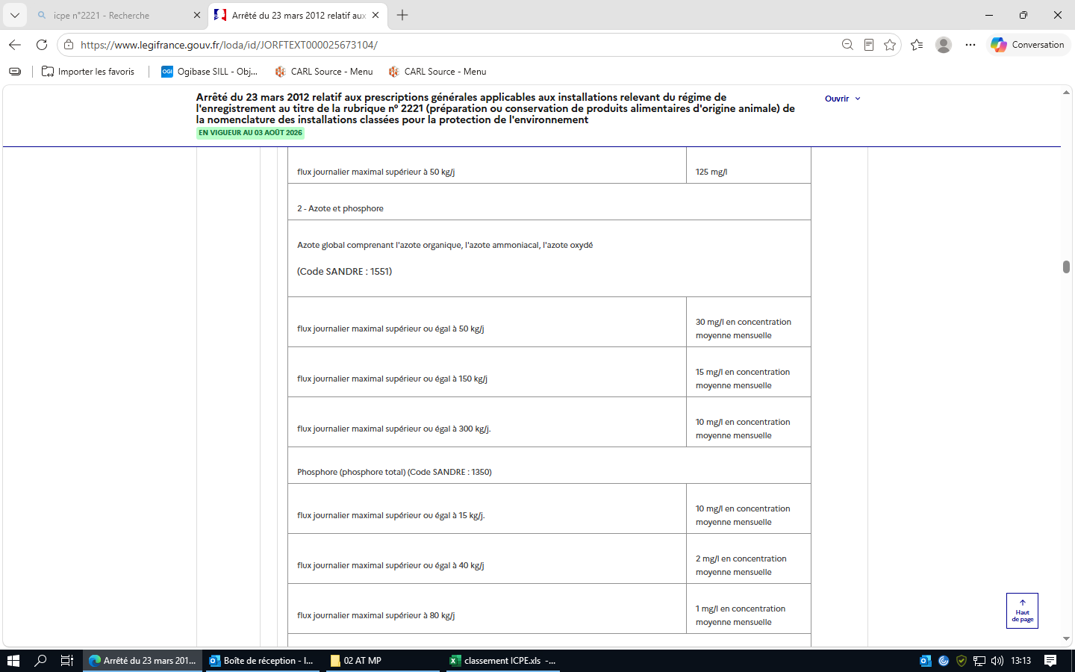

 |  |  | 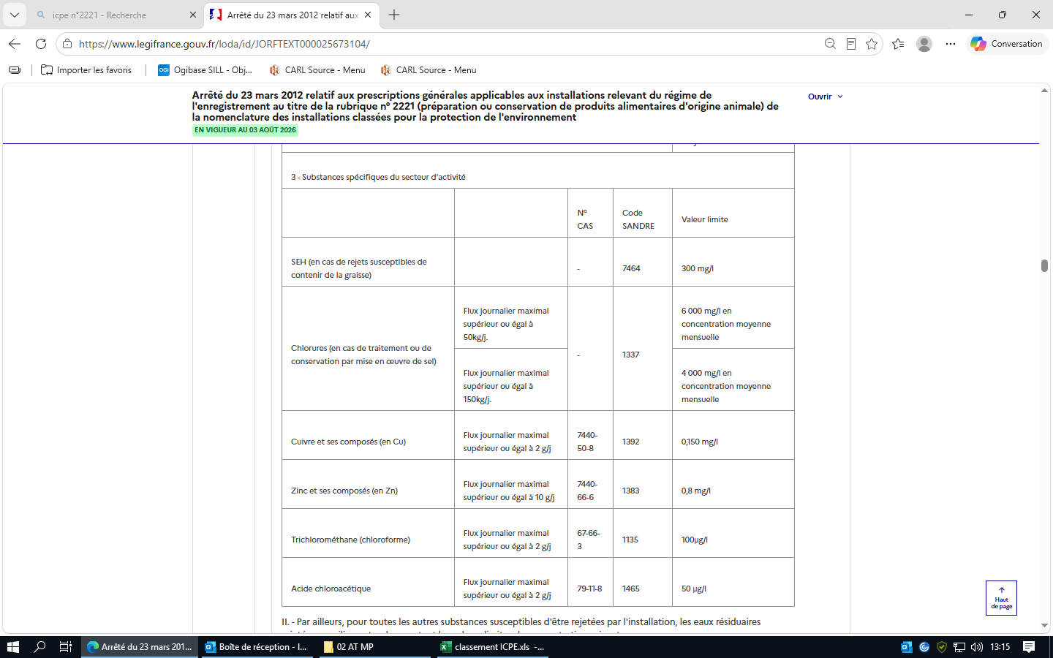
 |  |  | 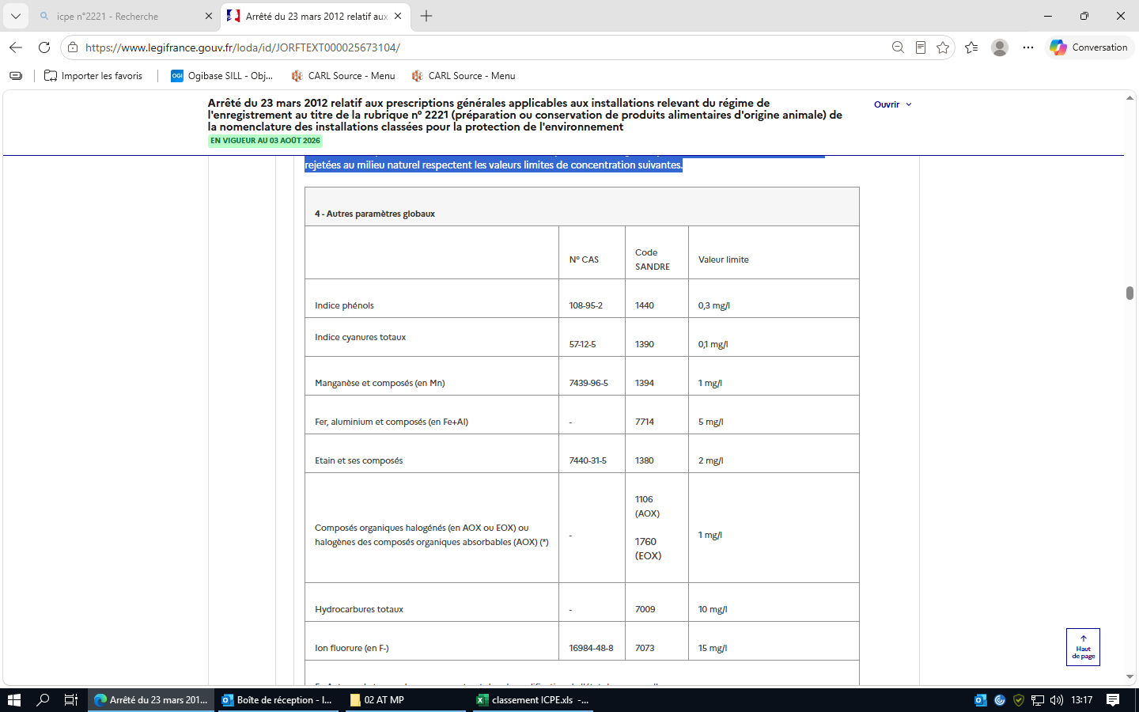 II. - Par ailleurs, pour toutes les autres substances susceptibles d'être rejetées par l'installation, les eaux résiduaires rejetées au milieu naturel respectent les valeurs limites de concentration suivantes.
 |  |  | 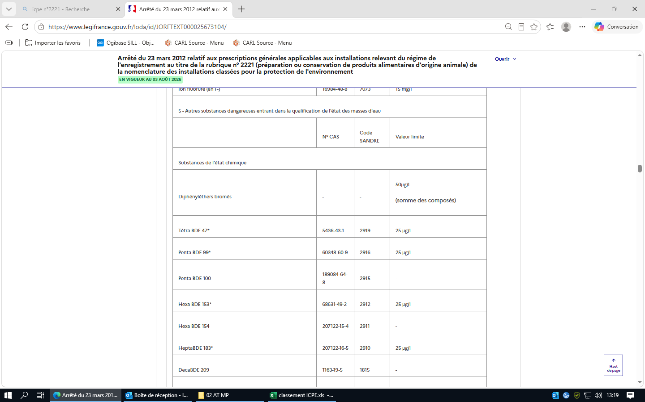
 |  |  | 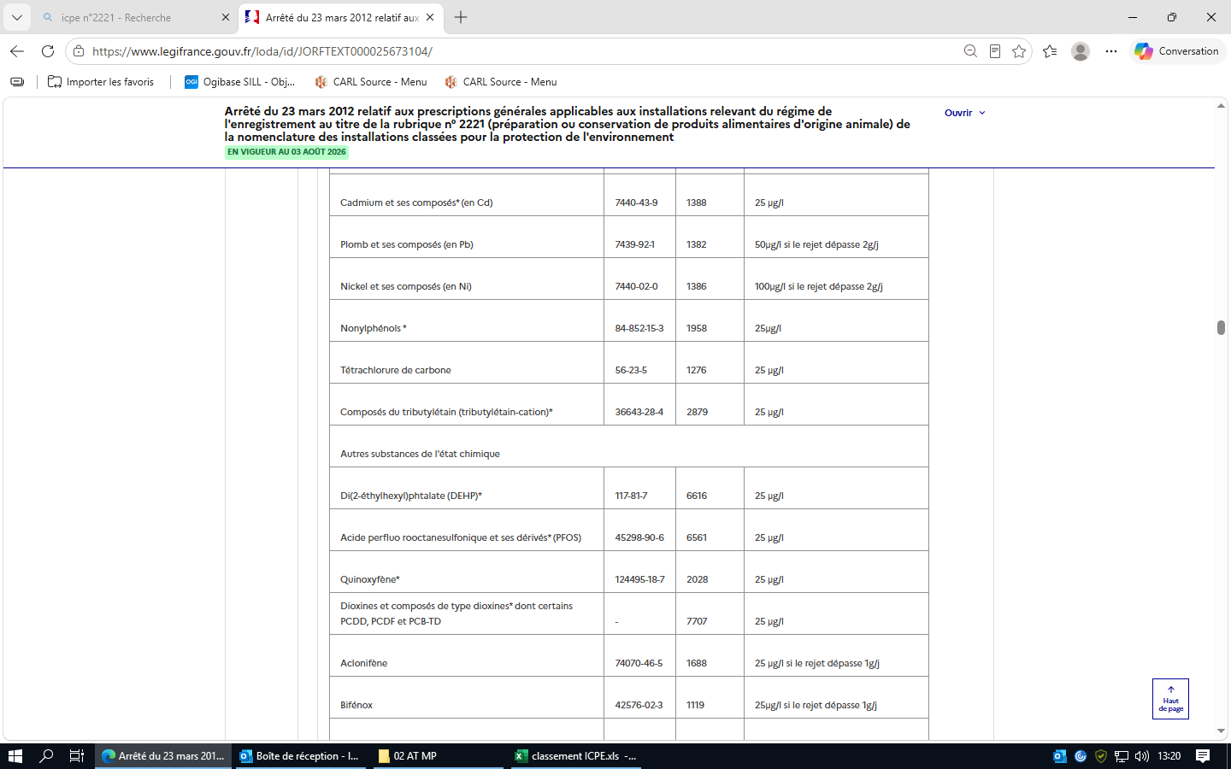
 |  |  | 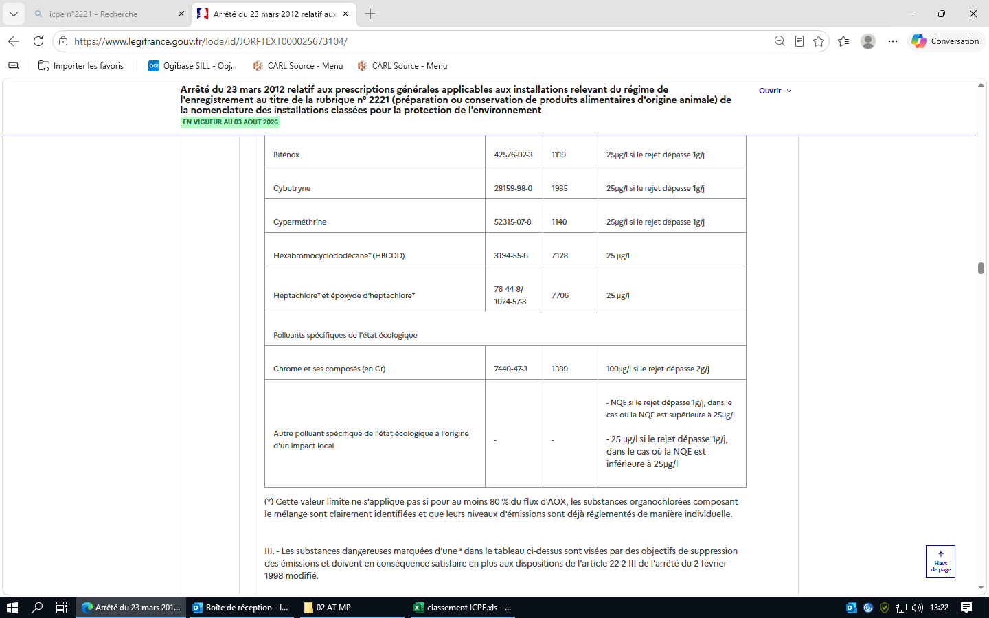 (*) Cette valeur limite ne s'applique pas si pour au moins 80 % du flux d'AOX, les substances organochlorées composant le mélange sont clairement identifiées et que leurs niveaux d'émissions sont déjà réglementés de manière individuelle. III. - Les substances dangereuses marquées d'une * dans le tableau ci-dessus sont visées par des objectifs de suppression des émissions et doivent en conséquence satisfaire en plus aux dispositions de l'article 22-2-III de l'arrêté du 2 février 1998 modifié.
 |  |  | Article 37 Version en vigueur depuis le 01 janvier 2018 Modifié par Arrêté du 24 août 2017 - art. 8 En matière de traitement externe des effluents par une station d'épuration collective, les dispositions de l'article 34 de l'arrêté du 2 février 1998 modifié s'appliquent. Elles concernent notamment : - les modalités de raccordement ; - les valeurs limites avant raccordement ; Ces dernières dépendent de la nature des polluants rejetés (macropolluants ou substances dangereuses) et du type de station d'épuration (urbaine, industrielle ou mixte).
 |  |  | Article 38 Version en vigueur depuis le 01 janvier 2018 Modifié par Arrêté du 24 août 2017 - art. 8 Les valeurs limites ci-dessus s'appliquent à des prélèvements, mesures ou analyses moyens réalisés sur 24 heures. Dans le cas où une autosurveillance est mise en place, 10 % de la série des résultats des mesures peuvent dépasser les valeurs limites prescrites, sans toutefois dépasser le double de ces valeurs. Dans le cas d'une autosurveillance journalière (ou plus fréquente) des effluents aqueux, ces 10 % sont comptés sur une base mensuelle. Dans le cas de prélèvements instantanés, aucun résultat de mesure ne dépasse le double de la valeur limite prescrite. Pour l'azote et le phosphore, la concentration moyenne sur un prélèvement de 24 heures ne dépasse pas le double des valeurs limites fixées.
 |  | Section 5 : Traitement des effluents (Articles 40 à 41) | Article 40 Version en vigueur depuis le 13 avril 2012 Les installations de traitement en cas de rejet direct dans le milieu naturel et les installations de prétraitement en cas de raccordement à une station d'épuration collective, urbaine ou industrielle, lorsqu'elles sont nécessaires au respect des valeurs limites imposées au rejet, sont conçues et exploitées de manière à faire face aux variations de débit, de température ou de composition des effluents à traiter en particulier à l'occasion du démarrage ou de l'arrêt des installations. Les installations de traitement et/ou de prétraitement sont correctement entretenues. Les principaux paramètres permettant de s'assurer de leur bonne marche sont mesurés périodiquement. Les résultats de ces mesures sont portés sur un registre éventuellement informatisé et conservés dans le dossier de l'installation pendant cinq années. Si une indisponibilité ou un dysfonctionnement des installations de traitement et/ou de prétraitement est susceptible de conduire à un dépassement des valeurs limites imposées par le présent arrêté, l'exploitant prend les dispositions nécessaires pour réduire la pollution émise en limitant ou en arrêtant si besoin l'activité concernée. |  |  |  |  | Registre à conserver 5 ans
 |  |  | Article 41 Version en vigueur depuis le 13 avril 2012 Sans préjudice des restrictions définies par la réglementation pour des motifs sanitaires, peuvent faire l'objet d'un épandage : ― les effluents, à l'exclusion des eaux usées générées par le personnel dans les parties communes ; ― les boues produites et récupérées dans les dispositifs épuratoires, le cas échéant, après l'opération de dégrillage visée à l'article 29 du présent arrêté pour les matériels à risque spécifiés. L'exploitant respecte les dispositions de l'annexe III concernant les dispositions techniques à appliquer pour l'épandage.
 | Chapitre IV : Emissions dans l'air (Articles 42 à 49) | Section 1 : Généralités (Article 42) | Article 42 Version en vigueur depuis le 13 avril 2012 I. ― Les poussières, gaz polluants ou odeurs sont captés à la source et canalisés, sauf dans le cas d'une impossibilité technique justifiée. Sans préjudice des règles relatives à l'hygiène et à la sécurité des travailleurs, les rejets sont conformes aux dispositions du présent arrêté. Les stockages de produits pulvérulents, volatils ou odorants, susceptibles de conduire à des émissions diffuses de polluants dans l'atmosphère, sont confinés (récipients, silos, bâtiments fermés...). Les installations de manipulation, transvasement, transport de ces produits sont, sauf impossibilité technique justifiée, munies de dispositifs de capotage et d'aspiration permettant de réduire les émissions dans l'atmosphère. Si nécessaire, les dispositifs d'aspiration sont raccordés à une installation de traitement des effluents en vue de respecter les dispositions du présent arrêté. Les équipements et aménagements correspondants satisfont par ailleurs la prévention des risques d'incendie et d'explosion (évents pour les tours de séchage, les dépoussiéreurs...). Le stockage des autres produits en vrac est réalisé dans la mesure du possible dans des espaces fermés. A défaut, des dispositions particulières tant au niveau de la conception et de la construction (implantation en fonction du vent...) que de l'exploitation sont mises en œuvre. Lorsque les stockages de produits pulvérulents se font à l'air libre, l'humidification du stockage ou la pulvérisation d'additifs pour limiter les envols par temps sec sont permis.
 |  |  | II. ― Equipements frigorifiques et climatiques utilisant certains fluides frigorigènes. Les conditions de mise sur le marché, d'utilisation, de récupération et de destruction des substances suivantes, chlorofluorocarbures (CFC), hydrochlorofluorocarbures (HCFC) et hydrofluorocarbures (HFC) utilisées en tant que fluides frigorigènes dans des équipements frigorifiques ou climatiques sont définies à l'article R. 543-75 et suivants du code de l'environnement. Les fiches d'intervention établies lors des contrôles d'étanchéité ainsi que lors des opérations de maintenance et d'entretien sont conservées par l'exploitant dans un registre par équipement tenu à la disposition de l'inspection.
 |  | Section 2 : Rejets à l'atmosphère (Articles 43 à 45) | Article 43 Version en vigueur depuis le 13 avril 2012 Les points de rejet dans le milieu naturel sont en nombre aussi réduit que possible. Si plusieurs points de rejet sont nécessaires, l'exploitant le justifie. Les effluents sont collectés et rejetés à l'atmosphère, après traitement éventuel, par l'intermédiaire de cheminées pour permettre une bonne diffusion des rejets. La forme des conduits, notamment dans leur partie la plus proche du débouché à l'atmosphère, est conçue de façon à favoriser au maximum l'ascension des gaz dans l'atmosphère. L'emplacement de ces conduits est tel qu'il ne peut y avoir à aucun moment siphonnage des effluents rejetés dans les conduits ou prises d'air avoisinants. Les contours des conduits ne présentent pas de point anguleux et la variation de la section des conduits au voisinage du débouché est continue et lente.
 |  |  | Article 44 Version en vigueur depuis le 31 décembre 2020 Modifié par Arrêté du 17 décembre 2020 - art. 5 Les points de mesure et les points de prélèvement d'échantillons sont aménagés conformément aux conditions fixées par les méthodes de référence précisées dans un avis publié au Journal officiel et équipés des appareils nécessaires pour effectuer les mesures prévues par le présent arrêté dans des conditions représentatives.
 |  |  | Article 45 Version en vigueur depuis le 13 avril 2012 La hauteur de la cheminée (différence entre l'altitude du débouché à l'air libre et l'altitude moyenne du sol à l'endroit considéré) exprimée en mètres est déterminée, d'une part, en fonction du niveau des émissions de polluants à l'atmosphère, d'autre part, en fonction de l'existence d'obstacles susceptibles de gêner la dispersion des gaz. Cette hauteur, qui ne peut être inférieure à 10 mètres fait l'objet d'une justification dans le dossier conformément aux dispositions de l'annexe II.
 |  | Section 3 : Valeurs limites d'émission (Articles 46 à 49) | Article 46 Version en vigueur depuis le 31 décembre 2020 Modifié par Arrêté du 17 décembre 2020 - art. 4 L'exploitant démontre que les valeurs limites d'émissions fixées ci-après sont compatibles avec l'état du milieu. Pour la détermination des flux, les émissions canalisées et les émissions diffuses sont prises en compte. Les méthodes de mesure, prélèvement et analyse, de référence en vigueur sont fixées dans un avis publié au Journal officiel.
 |  |  | Article 47 Version en vigueur depuis le 13 avril 2012 Le débit des effluents gazeux est exprimé en mètres cubes par heure rapporté à des conditions normalisées de température (273 kelvins) et de pression (101,3 kilopascals) après déduction de la vapeur d'eau (gaz secs). Le débit des effluents gazeux ainsi que les concentrations en polluants sont rapportés à une même teneur en oxygène de référence égale à 3 %. Les concentrations en polluants sont exprimées en gramme(s) ou milligramme(s) par mètre cube rapporté aux mêmes conditions normalisées. Pour les installations de séchage, les mesures se font sur gaz humides.
 |  |  | Article 48 Version en vigueur depuis le 13 avril 2012 Pour les substances susceptibles d'être rejetées par l'installation, les effluents gazeux respectent, selon le flux horaire, les valeurs limites de concentration fixées dans le tableau figurant en annexe V.
 |  |  | Article 49 Version en vigueur depuis le 13 avril 2012 Toutes les dispositions nécessaires sont prises pour que l'établissement ne soit pas à l'origine d'émission de gaz odorant susceptibles d'incommoder le voisinage et de nuire à la santé et à la sécurité publique. Lorsqu'il y a des sources potentielles d'odeurs de grande surface (bassins de stockage, de traitement...) difficiles à confiner, celles-ci sont implantées de manière à limiter la gêne pour le voisinage (éloignement...). L'exploitant démontre dans son dossier de demande qu'il a pris toutes les dispositions nécessaires pour éviter en toute circonstance, à l'exception des procédés de traitement anaérobie, l'apparition de conditions anaérobies dans les bassins de stockage ou de traitement, ou dans les canaux à ciel ouvert. Le débit d'odeur des gaz émis à l'atmosphère par l'ensemble des sources odorantes canalisées, canalisables et diffuses, ne dépasse pas les valeurs suivantes :
 |  |  | 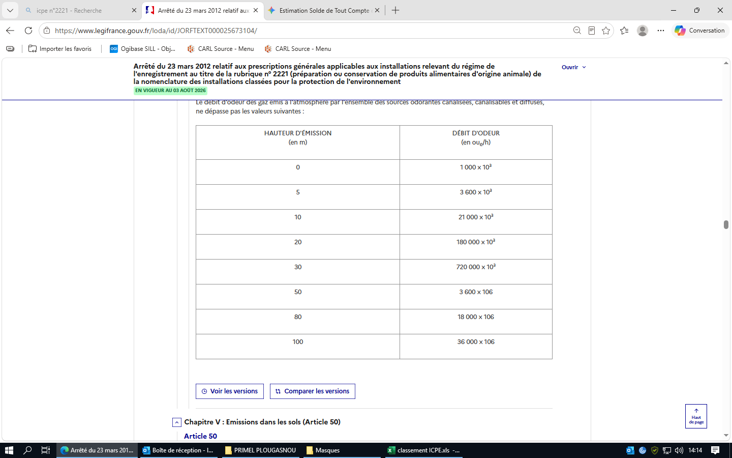
 | Chapitre V : Emissions dans les sols (Article 50) |  | Article 50 Version en vigueur depuis le 13 avril 2012 Les rejets directs dans les sols sont interdits.
 | Chapitre VI : Bruit et vibrations (Article 51) |  | Article 51 Version en vigueur depuis le 13 avril 2012 I. ― Valeurs limites de bruit. Les émissions sonores de l'installation ne sont pas à l'origine, dans les zones à émergence réglementée, d'une émergence supérieure aux valeurs admissibles définies dans le tableau suivant :
 |  |  | De plus, le niveau de bruit en limite de propriété de l'installation ne dépasse pas, lorsqu'elle est en fonctionnement, 70 dB(A) pour la période de jour et 60 dB(A) pour la période de nuit, sauf si le bruit résiduel pour la période considérée est supérieur à cette limite. Dans le cas où le bruit particulier de l'établissement est à tonalité marquée au sens du point 1.9 de l'annexe de l'arrêté du 23 janvier 1997 susvisé, de manière établie ou cyclique, sa durée d'apparition n'excède pas 30 % de la durée de fonctionnement de l'établissement dans chacune des périodes diurne ou nocturne définies dans le tableau ci-dessus.
 |  |  | II. ― Véhicules, engins de chantier. Les véhicules de transport, les matériels de manutention et les engins de chantier utilisés à l'intérieur de l'installation sont conformes aux dispositions en vigueur en matière de limitation de leurs émissions sonores. L'usage de tous appareils de communication par voie acoustique (sirènes, avertisseurs, haut-parleurs, etc.) gênant pour le voisinage est interdit, sauf si leur emploi est exceptionnel et réservé à la prévention et au signalement d'incidents graves ou d'accidents.
 |  |  | III. ― Vibrations. Les vibrations émises sont conformes aux dispositions fixées à l'annexe I.
 |  |  | IV. ― Surveillance par l'exploitant des émissions sonores. Une mesure du niveau de bruit et de l'émergence est effectuée par une personne ou un organisme qualifié au moins tous les cinq ans sauf justification fournie dans le dossier d'enregistrement détaillant la situation géographique, l'aménagement ou les conditions d'exploitation et à tout moment sur demande de l'inspection. Les mesures sont effectuées selon la méthode définie en annexe de l'arrêté du 23 janvier 1997 susvisé. Ces mesures sont effectuées dans des conditions représentatives du fonctionnement de l'installation sur une durée d'une demi-heure au moins.
 | Chapitre VII : Déchets et sous-produits animaux (Articles 52 à 54) |  | Article 52 Version en vigueur depuis le 13 avril 2012 52.1. Déchets. L'exploitant prend toutes les dispositions nécessaires dans la conception et l'exploitation de ses installations pour assurer une bonne gestion des déchets de son entreprise, notamment : - limiter à la source la quantité et la toxicité de ses déchets en adoptant des technologies propres ; - trier, recycler, valoriser ses sous-produits de fabrication ; - s'assurer du traitement ou du prétraitement de ses déchets, notamment par voie physico-chimique, biologique ou thermique ; - s'assurer pour les déchets ultimes dont le volume doit être strictement limité d'un stockage dans les meilleures conditions possibles.
 |  |  | 52.2. Sous-produits animaux Si l'installation génère des sous-produits animaux rentrant dans le champ du règlement (CE) n° 1069/2009 susvisé, l'exploitant les identifie comme tels et veille à ce qu'ils soient collectés, stockés, transportés et traités conformément aux règlements (CE) nos 1069/2009 et 149/2011. | non applicable
 |  |  | Article 53 Version en vigueur depuis le 13 avril 2012 53.1. Déchets. L'exploitant effectue à l'intérieur de son établissement la séparation des déchets (dangereux ou non) de façon à faciliter leur traitement ou leur élimination dans des filières spécifiques. Les déchets et résidus produits sont stockés, avant leur revalorisation ou leur élimination, dans des conditions ne présentant pas de risques de pollution (prévention d'un lessivage par les eaux météoriques, d'une pollution des eaux superficielles et souterraines, des envols et des odeurs) pour les populations avoisinantes et l'environnement. Les stockages temporaires, avant recyclage ou élimination, des déchets dangereux sont réalisés sur des cuvettes de rétention étanches et protégées des eaux météoriques. La quantité de déchets entreposés sur le site ne dépasse pas : ― la capacité produite en 24 heures pour les déchets fermentescibles en l'absence de locaux ou de dispositifs assurant leur confinement et réfrigérés ; ― la capacité mensuelle produite ou, en cas de traitement externe, un lot normal d'expédition vers l'installation d'élimination.
 |  |  | 53.2. Sous-produits animaux Les sous-produits animaux sont stockés, avant leur revalorisation ou leur élimination, dans des conditions ne présentant pas de risques de pollution (prévention d'un lessivage par les eaux météoriques, d'une pollution des eaux superficielles et souterraines, des envols et des odeurs) pour les populations avoisinantes et l'environnement. Le stockage des sous-produits animaux est effectué selon leur catégorie afin que leur collecte et leur traitement soient réalisés dans les conditions prévues par le règlement (CE) n° 1069/2009, dans des contenants identifiés, et de manière qu'ils ne soient pas source de contaminations croisées. La quantité de sous-produits animaux fermentescibles entreposés sur le site ne dépasse pas la capacité produite en 24 heures en l'absence de locaux ou de dispositifs assurant leur confinement et réfrigérés.
 |  |  | Article 54 Version en vigueur depuis le 13 avril 2012 54.1. Déchets. Les déchets qui ne peuvent pas être valorisés sont éliminés dans des installations réglementées conformément au code de l'environnement. L'exploitant est en mesure d'en justifier l'élimination sur demande de l'inspection des installations classées. L'exploitant met en place un registre caractérisant et quantifiant tous les déchets dangereux générés par ses activités (nature, tonnage, filière d'élimination, etc.). Il émet un bordereau de suivi dès qu'il remet ces déchets à un tiers. Tout brûlage à l'air libre est interdit.
 |  |  | 54.2. Sous-produits animaux Les sous-produits animaux doivent être traités ou éliminés dans un atelier agréé au titre du règlement (CE) n° 1069/2009, sauf dans le cas d'une unité d'incinération autorisée au titre de la directive 2000/96/CE. Le traitement sur place est une exception soumise à autorisation et à agrément au titre du règlement (CE) n° 1069/2009. Tout brûlage à l'air libre est interdit. Leur transport doit s'accompagner d'un document commercial tel que défini dans le règlement (UE) 142/2011 dûment complété et indiquant entre autres la catégorie du sous-produit, la quantité évacuée et l'établissement agréé de destination. L'exploitant consigne les envois et les documents commerciaux ou les certificats sanitaires correspondants. L'exploitant complète le registre visé à l'article 54.1 susvisé en ce qui concerne la nature du sous-produit, sa catégorie, le tonnage et la filière d'élimination.
 | Chapitre VIII : Surveillance des émissions (Articles 55 à 59) | Section 1 : Généralités (Article 55) | Article 55 Version en vigueur depuis le 01 janvier 2018 Modifié par Arrêté du 24 août 2017 - art. 8 L'exploitant met en place un programme de surveillance de ses émissions dans les conditions fixées aux articles 56 à 59. Les mesures sont effectuées sous la responsabilité de l'exploitant et à ses frais. Les dispositions des alinéas II et III de l'article 58 de l'arrêté du 2 février 1998 modifié s'appliquent. Elles concernent : - le recours aux méthodes de référence pour l'analyse des substances dans l'eau ; - la réalisation de contrôles externes de recalage.
 |  | Section 3 : Emissions dans l'eau (Article 56) | Article 56 Version en vigueur depuis le 01 janvier 2018 Modifié par Arrêté du 24 août 2017 - art. 8 Que les effluents soient rejetés dans le milieu naturel ou dans un réseau de raccordement à une station d'épuration collective et, le cas échéant, lorsque les flux journaliers autorisés dépassent les valeurs indiquées en contributions nettes, une mesure est réalisée selon la fréquence indiquée dans le tableau ci-dessous pour les polluants énumérés ci-après, à partir d'un échantillon représentatif sur une durée de vingt-quatre heures :
 |  |  | 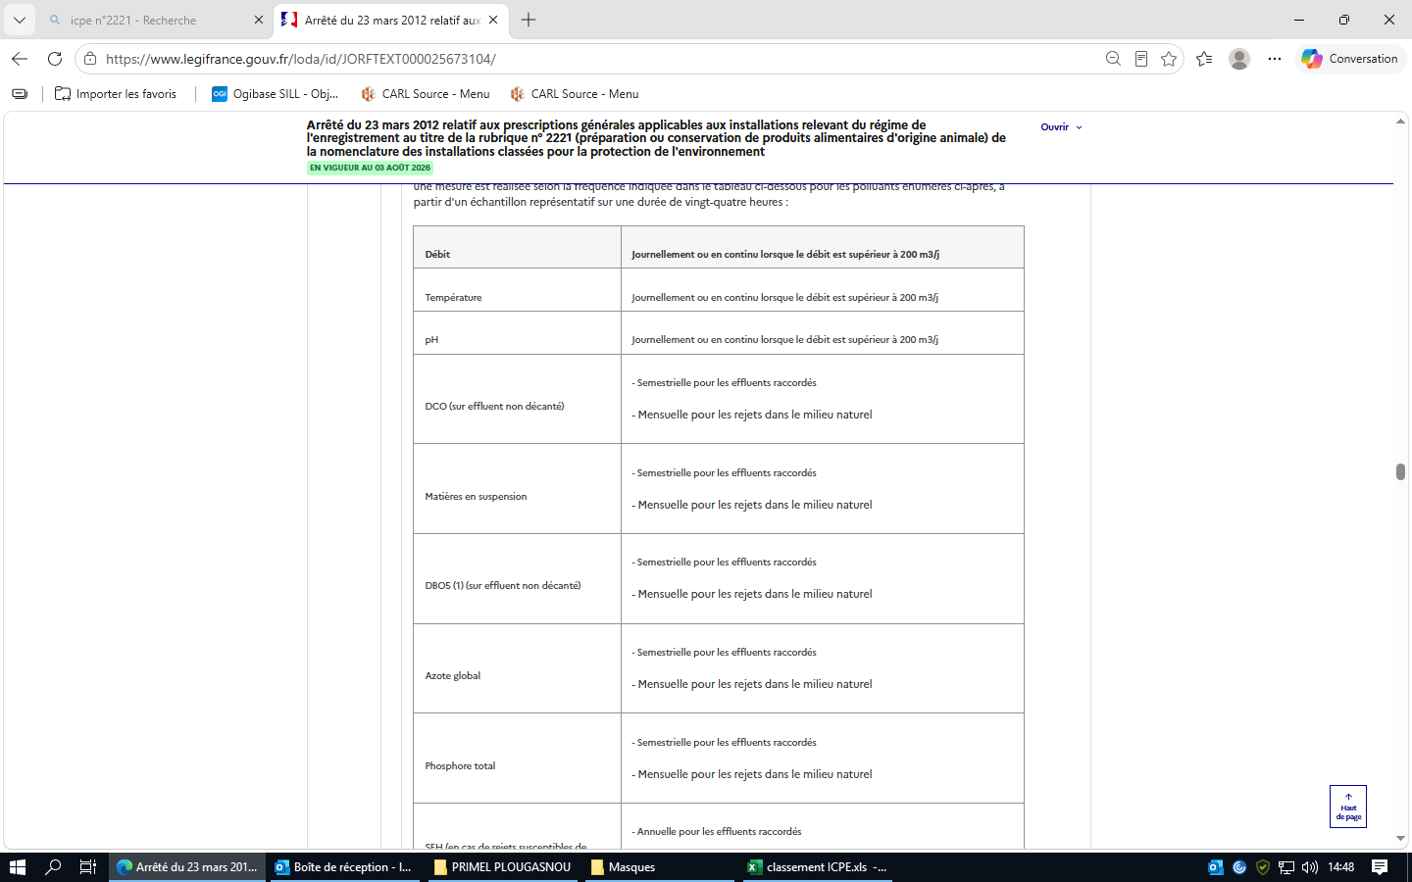
 |  |  | 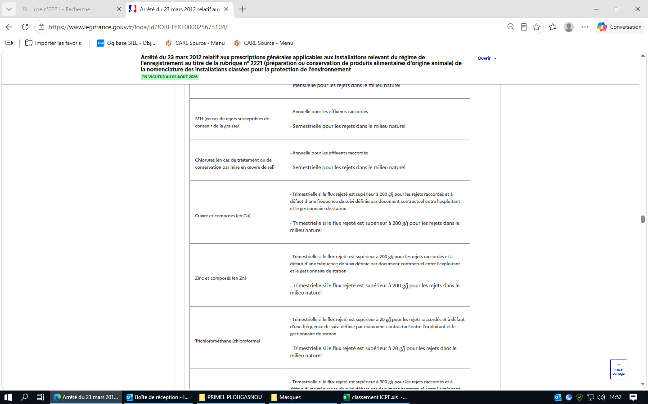
 |  |  | 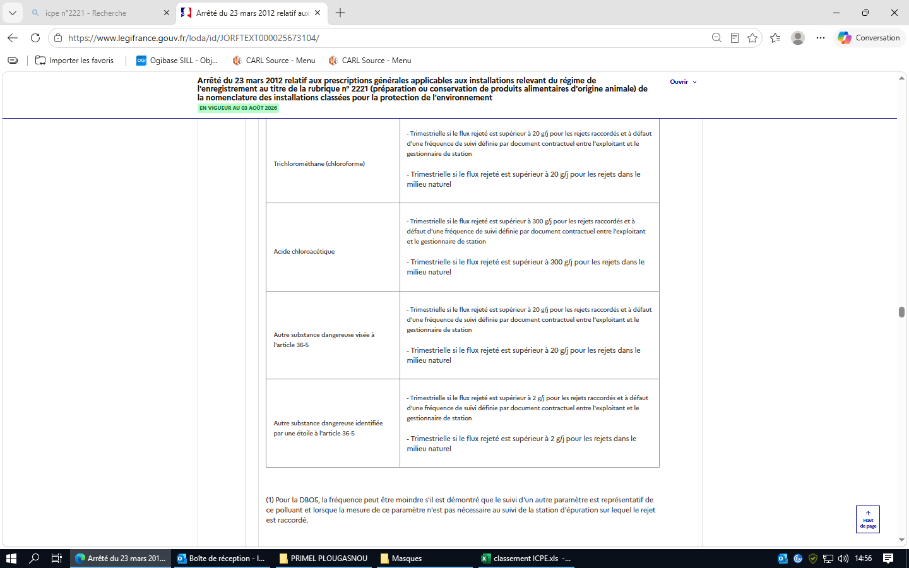
 |  |  | (1) Pour la DBO5, la fréquence peut être moindre s'il est démontré que le suivi d'un autre paramètre est représentatif de ce polluant et lorsque la mesure de ce paramètre n'est pas nécessaire au suivi de la station d'épuration sur lequel le rejet est raccordé. Lorsque les polluants bénéficient, au sein du périmètre autorisé, d'une dilution telle qu'ils ne sont plus mesurables au niveau du rejet au milieu extérieur ou au niveau du raccordement avec un réseau d'assainissement, ils sont mesurés au sein du périmètre autorisé avant dilution. Les résultats des mesures sont transmis trimestriellement à l'inspection des installations classées. Les résultats de ces mesures sont portés sur un registre éventuellement informatisé et conservés dans le dossier de l'installation pendant cinq années. Pour les effluents raccordés, les résultats des mesures réalisées à une fréquence plus contraignante à la demande du gestionnaire de la station d'épuration collective sont tenus à la disposition de l'inspection des installations classées.
 |  | Section 5 : Impacts sur les eaux de surface (Article 58) | Article 58 Version en vigueur depuis le 13 avril 2012 Lorsque le rejet s'effectue dans un cours d'eau et qu'il dépasse l'une des valeurs suivantes : 5 t/j de DCO ; 20 kg/j d'hydrocarbures totaux ; 10 kg/j de chrome, cuivre, étain, manganèse, nickel et plomb, et leurs composés (exprimés en Cr + Cu + Sn + Mn + Ni + Pb) ; 0,1 kg/j d'arsenic, de cadmium et mercure, et leurs composés (exprimés en As + Cd + Hg), l'exploitant réalise ou fait réaliser des mesures de ces polluants en aval de son rejet, en dehors de la zone de mélange, à une fréquence au moins mensuelle. Lorsque le rejet s'effectue en mer ou dans un lac et qu'il dépasse l'un des flux mentionnés ci-dessus, l'exploitant établit un plan de surveillance de l'environnement adapté aux conditions locales. Les résultats de ces mesures sont envoyés à l'inspection des installations classées dans un délai maximum d'un mois après la réalisation des prélèvements.
 |  | Section 6 : Impacts sur les eaux souterraines (Article 59) | Article 59 Version en vigueur depuis le 13 avril 2012 Dans le cas où l'exploitation de l'installation entraînerait l'émission directe ou indirecte de polluants figurant aux annexes de l'arrêté du 17 juillet 2009 susvisé, une surveillance est mise en place afin de vérifier que l'introduction de ces polluants dans les eaux souterraines n'entraîne pas de dégradation ou de tendances à la hausse significatives et durables des concentrations de polluants dans les eaux souterraines.
 | Chapitre IX : Exécution (Article 61) |  | Article 61 Version en vigueur depuis le 13 avril 2012 Le directeur général de la prévention des risques est chargé de l'exécution du présent arrêté, qui sera publié au Journal officiel de la République française.
 |  |  | Annexe 1 : RÈGLES TECHNIQUES APPLICABLES AUX VIBRATIONS
 |  |  | Annexe 2 : RÈGLES DE CALCUL DES HAUTEURS DE CHEMINÉE
 |  |  | Annexe 3 : DISPOSITIONS TECHNIQUES EN MATIÈRE D'ÉPANDAGE
 |  |  | Annexe 5 : VLE POUR REJETS GAZEUX DANS LE MILIEU NATUREL

2921
...
Réglementation applicable | Chapitres | Thème | Règles à respecter | Statut applicable, non applicable ? | Objet du contrôle : | Statut conforme, non conforme ? | fréquence de vérification | preuves | ICPE ? E-DC-A
 |  |  | Article 29 Ouvrages de prélèvements. Si le volume prélevé est supérieur à 10 000 m³/an, les dispositions prises pour l'implantation, l'exploitation, le suivi, la surveillance et la mise à l'arrêt des ouvrages de prélèvement sont conformes aux dispositions indiquées dans l'arrêté du 11 septembre 2003 relatif aux prélèvements soumis à déclaration au titre de la rubrique 1.1.2.0. en application des articles L. 214-1 à L. 214-3 du code de l'environnement. Les installations de prélèvement d'eau sont munies d'un dispositif de mesure totalisateur. Ce dispositif est relevé de manière hebdomadaire si le débit prélevé est susceptible de dépasser 100 m³/j, de manière mensuelle si ce débit est inférieur. Ces résultats sont portés sur le carnet de suivi de l'installation. En cas de raccordement, sur un réseau public ou sur un forage en nappe, l'ouvrage est équipé d'un dispositif évitant en toute circonstance le retour d'eau pouvant être pollué. L'usage du réseau d'eau incendie est strictement réservé aux sinistres et aux exercices de secours et aux opérations d'entretien ou de maintien hors gel de ce réseau. Les ouvrages de prélèvement dans les cours d'eau ne gênent pas le libre écoulement des eaux. Seuls peuvent être construits dans le lit du cours d'eau des ouvrages de prélèvement ne nécessitant pas l'autorisation mentionnée à l'article L. 214-3 du code de l'environnement. Le fonctionnement de ces ouvrages est conforme aux dispositions de l'article L. 214-18.
 |  |  | Article 30 Forages. Toute réalisation de forage est conforme avec les dispositions de l'article L. 411-1 du code minier et à l'arrêté du 11 septembre 2003 fixant les prescriptions générales applicables aux sondage, forage, création de puits ou d'ouvrage souterrain soumis à déclaration en application des articles L. 214-1 à L. 214-3 du code de l'environnement et relevant de la rubrique 1.1.1.0 de la nomenclature fixée dans l'article R. 214-1 du code de l'environnement. Lors de la réalisation de forages en nappe, toutes dispositions sont prises pour éviter de mettre en communication des nappes d'eau distinctes et pour prévenir toute introduction de pollution de surface, notamment par un aménagement approprié vis-à-vis des installations de stockage ou d'utilisation de substances dangereuses. En cas de cessation d'utilisation d'un forage, des mesures appropriées pour l'obturation ou le comblement de cet ouvrage sont mises en œuvre afin d'éviter une pollution des eaux souterraines. La réalisation de tout nouveau forage ou la mise hors service d'un forage est portée à la connaissance du préfet avec tous les éléments d'appréciation de l'impact hydrogéologique.
 |  | Section 3 : Collecte et rejet des effluents (Articles 31 à 35) | Article 31 Collecte des effluents. a) Les eaux issues des opérations de vidange, de purge ou toute autre opération liée au fonctionnement du système de refroidissement sont rejetées via le réseau d'eaux usées du site puis, sous réserve du respect des valeurs limites ci-dessous fixées, rejetées au milieu naturel ou raccordées à une station d'épuration. Elles peuvent également être évacuées comme des déchets dans les conditions prévues au chapitre 7. b) Il est interdit de rejeter les eaux résiduaires de l'installation dans le réseau d'eaux pluviales. c) Il est interdit d'établir des liaisons directes entre les réseaux de collecte des effluents devant subir un traitement ou être détruits et le milieu récepteur, à l'exception des cas accidentels où la sécurité des personnes ou des installations serait compromise. d) Les effluents aqueux rejetés par les installations ne sont pas susceptibles de dégrader les réseaux de l'installation ou de dégager des produits toxiques ou inflammables dans ces réseaux, éventuellement par mélange avec d'autres effluents. Ces effluents ne contiennent pas de substances de nature à gêner le bon fonctionnement des ouvrages de traitement du site. Les collecteurs véhiculant des eaux polluées par des liquides inflammables, ou susceptibles de l'être, sont équipés d'une protection efficace contre le danger de propagation de flammes. Le plan des réseaux de collecte des effluents fait apparaître les secteurs collectés, les points de branchement, regards, avaloirs, postes de relevage, postes de mesure, vannes manuelles et automatiques. Il est conservé dans le dossier de l'installation.
 |  |  | Article 32 Points de rejets. Les points de rejet dans le milieu naturel sont en nombre aussi réduit que possible. Les ouvrages de rejet permettent une bonne diffusion des effluents dans le milieu récepteur et une minimisation de la zone de mélange. Les dispositifs de rejet des eaux résiduaires sont aménagés de manière à réduire autant que possible la perturbation apportée au milieu récepteur, aux abords du point de rejet, en fonction de l'utilisation de l'eau à proximité immédiate et à l'aval de celui-ci, et à ne pas gêner la navigation.
 |  |  | Article 33 Points de prélèvements pour les contrôles. a) Sur la ou les canalisation(s) de rejet d'effluents de l'installation de refroidissement sont prévus des points de prélèvement d'échantillons et des points de mesure (débit, température, concentration en polluant...). Ils sont représentatifs du fonctionnement de l'installation et de la qualité de l'eau de l'installation qui est évacuée lors des purges de déconcentration. Dans le cas d'un site comprenant plusieurs tours ou circuits de refroidissement, ce point de prélèvement peut se situer sur le collecteur de rejets commun de ces installations ; b) Ces points sont implantés dans une section dont les caractéristiques (rectitude de la conduite à l'amont, qualité des parois, régime d'écoulement, etc.) permettent de réaliser des mesures représentatives de manière que la vitesse n'y soit pas sensiblement ralentie par des seuils ou obstacles situés à l'aval et que l'effluent soit suffisamment homogène ; c) Ces points sont aménagés de manière à être aisément accessibles et permettre des interventions en toute sécurité. Toutes dispositions sont également prises pour faciliter l'intervention d'organismes extérieurs à la demande de l'inspection des installations classées.
 |  |  | Article 34 Rejet des eaux pluviales. Les eaux pluviales non souillées ne présentant pas une altération de leur qualité d'origine sont évacuées par un réseau spécifique. Les eaux pluviales susceptibles d'être polluées, notamment par ruissellement sur les voies de circulation, aires de stationnement, de chargement et déchargement, aires de stockages et autres surfaces imperméables, sont collectées par un réseau spécifique et traitées par un ou plusieurs dispositifs de traitement adéquat permettant de traiter les polluants en présence. En cas de rejet dans un ouvrage collectif de collecte, le débit maximal est fixé par convention entre l'exploitant et le gestionnaire de l'ouvrage de collecte. Les eaux ainsi collectées ne peuvent être rejetées au milieu récepteur qu'après contrôle de leur qualité et si besoin traitement approprié.
 |  |  | Article 35 Eaux souterraines. Les rejets directs ou indirects d'effluents vers les eaux souterraines sont interdits.
 |  | Section 4 : Valeurs limites d'émission (Articles 36 à 41) | Article 36 Généralités. Tous les effluents aqueux sont canalisés. Les valeurs limites d'émission ci-dessous s'entendent avant toute dilution des rejets de l'installation de refroidissement. Les rejets ne doivent pas nuire à la sécurité des personnes, à la qualité des milieux naturels, ni à la conservation des ouvrages, ni, éventuellement, au fonctionnement de la station d'épuration dans laquelle s'effectue le rejet.
 |  |  | Article 37 Température et pH. Les prescriptions de cet article s'appliquent uniquement dans le cas où les eaux résiduaires sont finalement rejetées au milieu naturel. L'exploitant justifie que le débit maximum journalier de l'installation ne dépasse pas 1/10 du débit moyen interannuel du cours d'eau. La température des effluents rejetés est inférieure à 30 °C et leur pH est compris entre 5,5 et 9,5. La modification de couleur du milieu récepteur, mesurée en un point représentatif de la zone de mélange ne dépasse pas 100 mg Pt/l. Pour les eaux réceptrices, les rejets n'induisent pas en dehors de la zone de mélange : ― une élévation de température supérieure à 1,5 °C pour les eaux salmonicoles, à 3 °C pour les eaux cyprinicoles et de 2 °C pour les eaux conchylicoles ; ― une température supérieure à 21,5 °C pour les eaux salmonicoles, à 28 °C pour les eaux cyprinicoles et à 25 °C pour les eaux destinées à la production d'eau alimentaire ; ― un pH en dehors des plages de valeurs suivantes : 6-9 pour les eaux salmonicoles, cyprinicoles et pour les eaux de baignade ; 6,5-8,5 pour les eaux destinées à la production alimentaire et 7-9 pour les eaux conchylicoles ; ― un accroissement supérieur à 30 % des matières en suspension et une variation supérieure à 10 % de la salinité pour les eaux conchylicoles. Les dispositions de l'alinéa précédent ne s'appliquent pas aux eaux marines des départements d'outre-mer.
 |  |  | Article 38 VLE pour rejet dans le milieu naturel. I. ― Les eaux résiduaires rejetées au milieu naturel respectent en sortie d'installation les valeurs limites de concentration suivantes, selon le flux journalier maximal autorisé. Pour chacun des polluants rejeté par l'installation le flux maximal journalier est à préciser dans le dossier d'enregistrement.
 |  |  | 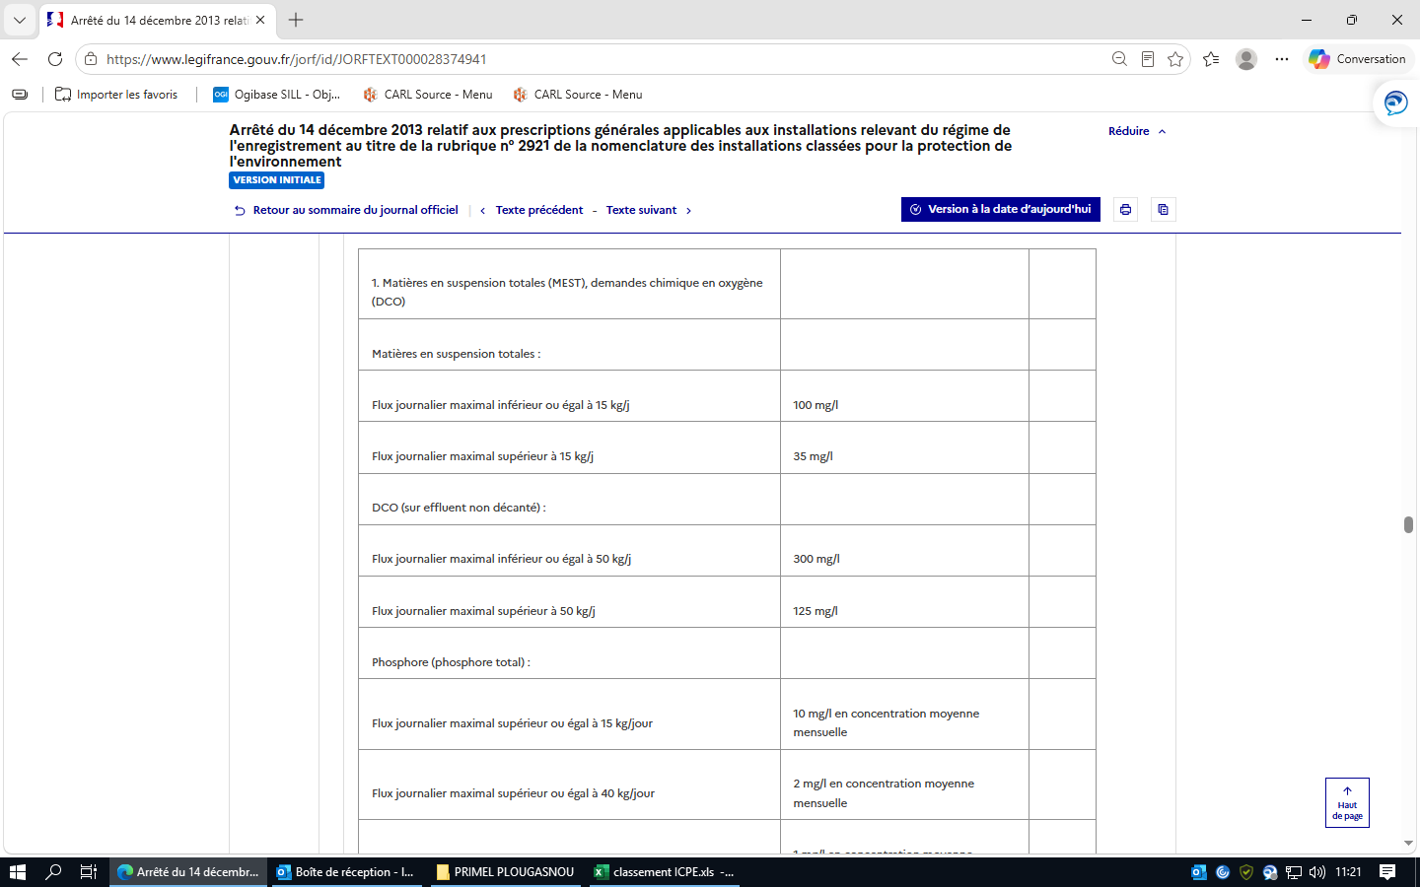
 |  |  | 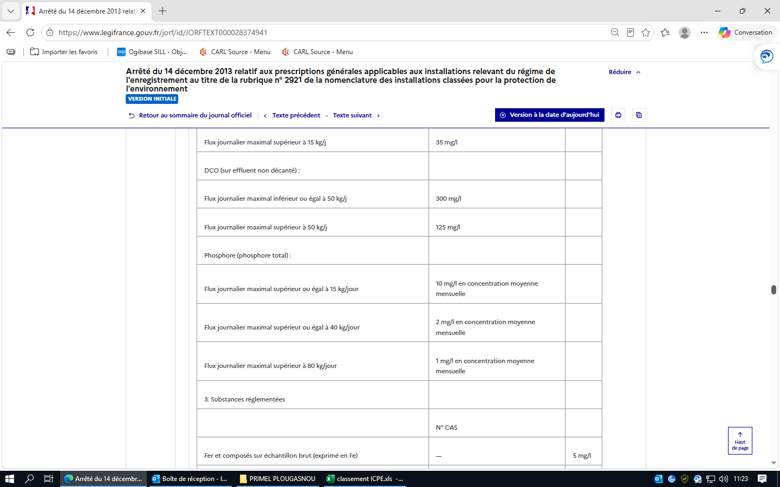
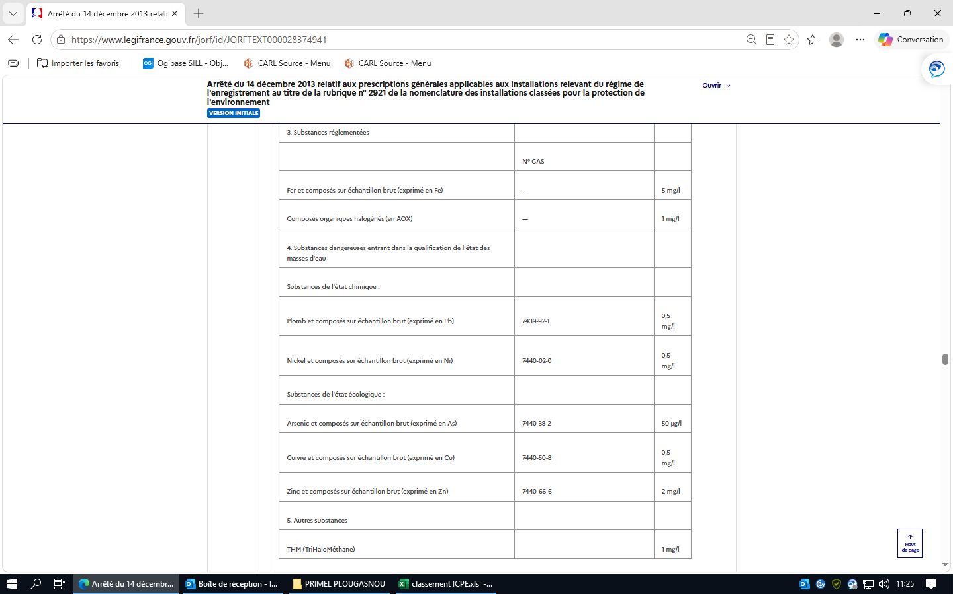

 |  |  | II. ― Par ailleurs, pour les autres substances susceptibles d'être rejetées par l'installation au regard des biocides utilisés, l'exploitant les présente dans la fiche de stratégie de traitement préventif et indique les valeurs de concentration auxquelles elles seront rejetées. En tout état de cause, pour les substances y figurant, les valeurs limites de l'annexe IV sont respectées en sortie de l'installation.
 |  |  | Article 39 Raccordement à une station d'épuration. I. ― Le raccordement à une station d'épuration collective, urbaine ou industrielle, n'est autorisé que si l'infrastructure collective d'assainissement (réseau et station d'épuration) est apte à acheminer et traiter l'effluent industriel ainsi que les boues résultant de ce traitement dans de bonnes conditions. Une autorisation de déversement ainsi que, le cas échéant, une convention de déversement sont établies avec la ou les autorités compétentes en charge du réseau d'assainissement et du réseau de collecte. Les valeurs limites de concentration imposées à l'effluent à la sortie de l'installation avant raccordement à une station d'épuration urbaine ne dépassent pas : MEST : 600 mg/l ; DCO : 2 000 mg/l ; Azote global (exprimé en N) : 150 mg/l ; Phosphore total (exprimé en P) : 50 mg/l. Toutefois, les valeurs limites de rejet peuvent être supérieures aux valeurs ci-dessus si les autorisations et éventuelle convention de déversement l'autorisent et dans la mesure où il a été démontré que le bon fonctionnement des réseaux, des équipements d'épuration, ainsi que du système de traitement des boues n'est pas altéré par ces dépassements. Pour les polluants autres que ceux réglementés ci-dessus, les valeurs limites sont les mêmes que pour un rejet dans le milieu naturel. Pour la température, le débit et le pH, l'autorisation de déversement dans le réseau public fixe la valeur à respecter. II. ― Par ailleurs, pour toutes les autres substances susceptibles d'être rejetées par l'installation, notamment au regard des biocides utilisés, l'exploitant présente dans son dossier les valeurs limites de concentration auxquelles elles seront rejetées.
 |  |  | Article 40 Dispositions communes aux VLE pour rejet dans le milieu naturel et au raccordement à une station d'épuration. Les valeurs limites ci-dessus s'appliquent à des prélèvements, mesures ou analyses moyens réalisés sur vingt-quatre heures. Dans le cas où une autosurveillance est mise en place, 10 % de la série des résultats des mesures peuvent dépasser les valeurs limites prescrites, sans toutefois dépasser le double de ces valeurs. Dans le cas d'une autosurveillance journalière (ou plus fréquente) des effluents aqueux, ces 10 % sont comptés sur une base mensuelle. Dans le cas de prélèvements instantanés, aucun résultat de mesure ne dépasse le double de la valeur limite prescrite. Pour le phosphore, la concentration moyenne sur un prélèvement de vingt-quatre heures ne dépasse pas le double des valeurs limites fixées.
 |  |  | Article 41 Rejets d'eaux pluviales. Les rejets d'eaux pluviales canalisées respectent les valeurs limites de concentration suivantes, sous réserve de la compatibilité des rejets présentant les niveaux de pollution définis ci-dessous avec les objectifs de qualité et de quantité des eaux visés au IV de l'article L. 212-1 du code de l'environnement :
 |  |  | 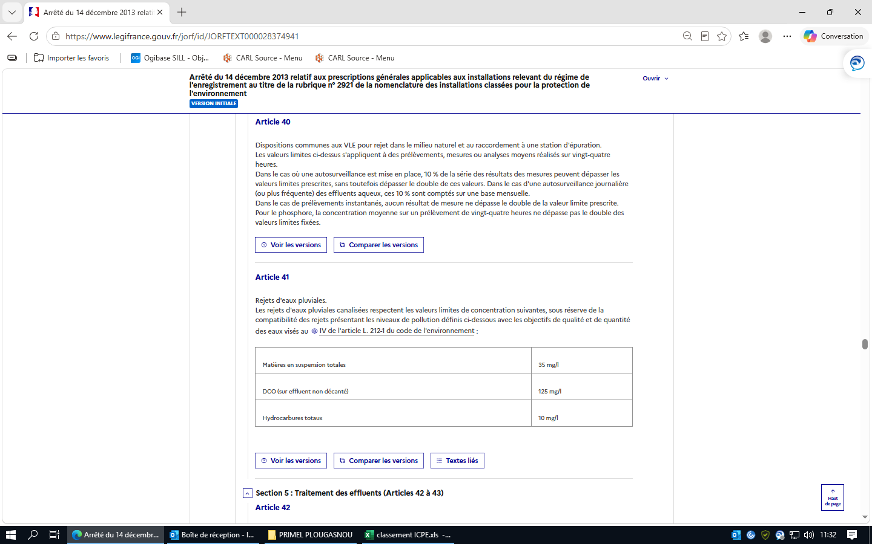
 |  | Section 5 : Traitement des effluents (Articles 42 à 43) | Article 42 Installations de traitement. Les installations de traitement préalable au rejet dans le milieu naturel et les installations de pré-traitement en cas de raccordement à une station d'épuration collective, urbaine ou industrielle, lorsqu'elles sont nécessaires au respect des valeurs limites imposées au rejet, sont conçues et exploitées de manière à faire face aux variations de débit, de température ou de composition des effluents à traiter en particulier à l'occasion du démarrage ou de l'arrêt des installations. Les installations de traitement et/ou de prétraitement sont correctement entretenues. Les principaux paramètres permettant de s'assurer de leur bonne marche sont mesurés périodiquement. Les résultats de ces mesures sont portés sur un registre éventuellement informatisé et conservés dans le dossier de l'installation pendant cinq années. Si une indisponibilité ou un dysfonctionnement des installations de traitement et/ou de prétraitement est susceptible de conduire à un dépassement des valeurs limites imposées par le présent arrêté, l'exploitant prend les dispositions nécessaires pour réduire la pollution émise en limitant ou en arrêtant si besoin l'activité concernée.
 |  |  | Article 43 Epandage. L'épandage des boues, déchets, effluents et sous-produits issus de l'installation, y compris en mélange, est interdit.
 | Chapitre IV : Emissions dans l'air (Articles 44 à 52) | Section 1 : Généralités (Article 44) | Article 44 Cet article ne comporte pas de dispositions réglementaires.
 |  | Section 2 : Rejets à l'atmosphère (Articles 45 à 47) | Article 45 Points de rejets. Cet article ne comporte pas de dispositions réglementaires.
 |  |  | Article 46 Points de mesures. Cet article ne comporte pas de dispositions réglementaires.
 |  |  | Article 47 Hauteur de cheminée. Cet article ne comporte pas de dispositions réglementaires.
 |  | Section 3 : Valeurs limites d'émission (Articles 48 à 52) | Article 48 Cet article ne comporte pas de dispositions réglementaires.
 |  |  | Article 49 Débit et mesures. Cet article ne comporte pas de dispositions réglementaires.
 |  |  | Article 50 VLE. Cet article ne comporte pas de dispositions réglementaires.
 |  |  | Article 51 Plan de gestion des solvants. Cet article ne comporte pas de dispositions réglementaires.
 |  |  | Article 52 Odeurs. Cet article ne comporte pas de dispositions réglementaires.
 | Chapitre V : Emissions dans les sols (Article 53) |  | Article 53 Les rejets directs dans les sols sont interdits.
 | Chapitre VI : Bruit et vibration (Article 54) |  | Article 54 L'installation est construite, équipée et exploitée de façon telle que son fonctionnement ne puisse être à l'origine de bruits transmis par voie aérienne ou solidienne susceptibles de compromettre la santé ou la sécurité du voisinage ou de constituer une nuisance pour celui-ci. Les équipements de lutte contre les nuisances sonores doivent être conçus pour ne pas favoriser la prolifération de micro-organismes susceptibles de contaminer l'installation.
 |  |  | I. ― Valeurs limites de bruit Les émissions sonores de l'installation ne sont pas à l'origine, dans les zones à émergence réglementée, d'une émergence supérieure aux valeurs admissibles définies dans le tableau suivant :
 |  |  | 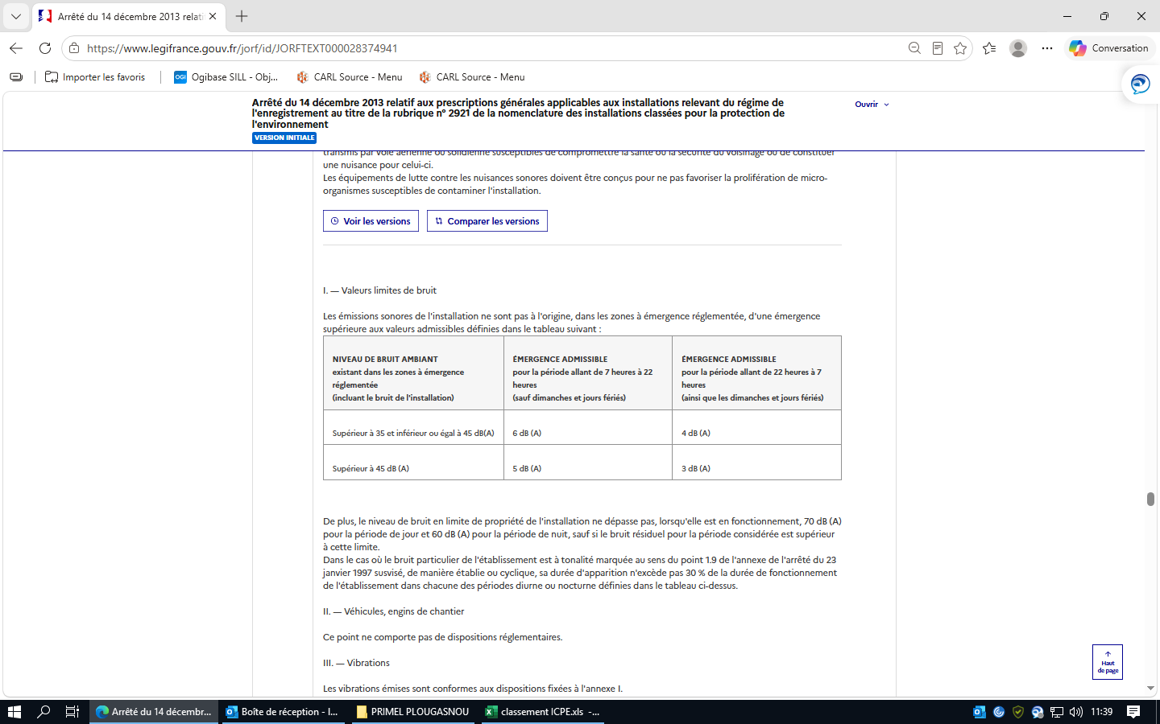
 |  |  | De plus, le niveau de bruit en limite de propriété de l'installation ne dépasse pas, lorsqu'elle est en fonctionnement, 70 dB (A) pour la période de jour et 60 dB (A) pour la période de nuit, sauf si le bruit résiduel pour la période considérée est supérieur à cette limite. Dans le cas où le bruit particulier de l'établissement est à tonalité marquée au sens du point 1.9 de l'annexe de l'arrêté du 23 janvier 1997 susvisé, de manière établie ou cyclique, sa durée d'apparition n'excède pas 30 % de la durée de fonctionnement de l'établissement dans chacune des périodes diurne ou nocturne définies dans le tableau ci-dessus. II. ― Véhicules, engins de chantier Ce point ne comporte pas de dispositions réglementaires. III. ― Vibrations Les vibrations émises sont conformes aux dispositions fixées à l'annexe I. IV. ― Surveillance par l'exploitant des émissions sonores L'exploitant met en place une surveillance des émissions sonores de l'installation permettant d'évaluer la valeur de l'émergence générée dans les zones à émergence réglementée. Les mesures sont effectuées selon la méthode définie en annexe de l'arrêté du 23 janvier 1997 susvisé. Ces mesures sont effectuées dans des conditions représentatives du fonctionnement de l'installation sur une durée d'une demi-heure au moins. Une mesure du niveau de bruit et de l'émergence doit être effectuée au moins tous les trois ans par une personne ou un organisme qualifié.
 | Chapitre VII : Déchets (Articles 55 à 57) |  | Article 55 L'exploitant prend toutes les dispositions nécessaires dans la conception et l'exploitation de l'installation pour assurer une bonne gestion des déchets, notamment : ― limiter à la source la quantité et la toxicité de ses déchets en adoptant une stratégie de gestion du risque de prolifération et de dispersion des légionelles adaptée et limitant l'utilisation de produits de traitement nocifs pour l'environnement ; ― trier, recycler, valoriser ses déchets, organiser leur prise en charge dans les filières appropriées.
 |  |  | Article 56 Stockage des déchets. L'exploitant effectue la séparation des déchets (dangereux ou non) de façon à faciliter leur traitement ou leur élimination dans des filières spécifiques. Les déchets et résidus produits sont stockés, avant leur revalorisation ou leur élimination, dans des conditions ne présentant pas de risques de pollution (prévention d'un lessivage par les eaux météoriques, d'une pollution des eaux superficielles et souterraines, des envols et des odeurs) pour les populations avoisinantes et l'environnement. Les stockages temporaires, avant recyclage ou élimination des déchets dangereux, sont réalisés sur des cuvettes de rétention étanches et protégées des eaux météoriques. La quantité de déchets entreposés sur le site ne dépasse pas la quantité mensuelle générée ou, en cas de traitement externe, un lot normal d'expédition vers l'installation d'élimination.
 |  |  | Article 57 Elimination des déchets. Les déchets qui ne peuvent pas être valorisés sont éliminés dans des installations réglementées conformément au code de l'environnement. L'exploitant est en mesure d'en justifier l'élimination sur demande de l'inspection des installations classées. L'exploitant met en place un registre caractérisant et quantifiant tous les déchets dangereux générés par l'exploitation de l'installation de refroidissement (nature, tonnage, filière d'élimination, etc.). Il émet un bordereau de suivi dès qu'il remet ces déchets à un tiers. Tout brûlage à l'air libre est interdit.
 | Chapitre VIII : Surveillance des émissions (Articles 58 à 66) | Section 1 : Généralités (Article 58) | Article 58 L'exploitant met en place un programme de surveillance de ses émissions dans les conditions fixées aux articles 59 à 65. Les mesures sont effectuées sous la responsabilité de l'exploitant et à ses frais. Les méthodes de mesure, prélèvement et analyse, de référence en vigueur sont fixées par l'arrêté du 7 juillet 2009 susvisé.
 |  | Section 2 : Emissions dans l'air (Article 59) | Article 59 Cet article ne comporte pas de dispositions réglementaires.
 |  | Section 3 : Emissions dans l'eau (Articles 60 à 61) | Article 60 Que les effluents soient rejetés dans le milieu naturel ou dans un réseau de raccordement à une station d'épuration collective, une mesure est réalisée a minima selon la fréquence indiquée dans le tableau ci-dessous pour les paramètres énumérés ci-après. Ces mesures sont effectuées par un organisme agréé par le ministère de l'environnement sur un échantillon représentatif du fonctionnement de l'installation, constitué soit par un prélèvement continu d'une demi-heure, soit par deux prélèvements instantanés espacés d'une demi-heure. Les résultats des mesures sont annexés au carnet de suivi et mis à disposition de l'inspection des installations classées.
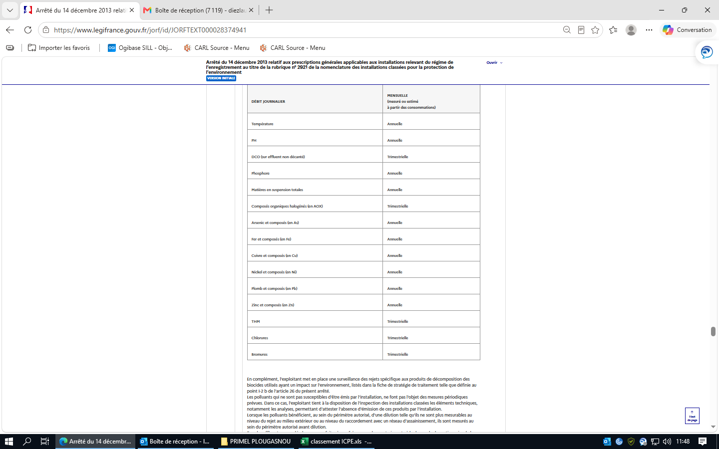

 |  |  | En complément, l'exploitant met en place une surveillance des rejets spécifique aux produits de décomposition des biocides utilisés ayant un impact sur l'environnement, listés dans la fiche de stratégie de traitement telle que définie au point I-2 b de l'article 26 du présent arrêté. Les polluants qui ne sont pas susceptibles d'être émis par l'installation, ne font pas l'objet des mesures périodiques prévues. Dans ce cas, l'exploitant tient à la disposition de l'inspection des installations classées les éléments techniques, notamment les analyses, permettant d'attester l'absence d'émission de ces produits par l'installation. Lorsque les polluants bénéficient, au sein du périmètre autorisé, d'une dilution telle qu'ils ne sont plus mesurables au niveau du rejet au milieu extérieur ou au niveau du raccordement avec un réseau d'assainissement, ils sont mesurés au sein du périmètre autorisé avant dilution. Pour les effluents raccordés, les mesures faites à une fréquence plus contraignante à la demande du gestionnaire de la station d'épuration sont tenus à la disposition de l'inspection des installations classées.
 |  |  | Article 61 RSDE. Cet article ne comporte pas de dispositions réglementaires.
 |  | Section 4 : Impacts sur l'air (Article 62) | Article 62 Cet article ne comporte pas de dispositions réglementaires.
 |  | Section 5 : Impacts sur les eaux de surface (Article 63) | Article 63 Cet article ne comporte pas de dispositions réglementaires.
 |  | Section 6 : Impacts sur les eaux souterraines (Articles 64 à 65) | Article 64 Cet article ne comporte pas de dispositions réglementaires.
 |  |  | Article 65 Cet article ne comporte pas de dispositions réglementaires.
 |  | Section 7 : Déclaration annuelle des émissions polluantes (Article 66) | Article 66 L'exploitant réalise, sur la base des mesures des polluants réalisées en application de l'article 60 du présent arrêté ou par un bilan matière, une estimation annuelle des flux rejetés de ces différents polluants, qu'il tient à disposition de l'inspection des installations classées. Il est en mesure d'expliquer les évolutions éventuelles de cette estimation d'une année sur l'autre. Ces émissions font, le cas échéant, l'objet d'une déclaration annuelle dans les conditions prévues par l'arrêté ministériel du 31 janvier 2008 modifié relatif au registre et à la déclaration annuelle des émissions polluantes et des déchets.
 | Chapitre IX : Exécution (Articles 67 à 69) |  | Article 67 L'arrêté ministériel du 13 décembre 2004 relatif aux installations de refroidissement par dispersion d'eau dans un flux d'air soumises à autorisation au titre de la rubrique 2921 est abrogé.
 |  |  | Article 68 Le présent arrêté entre en vigueur à la date du 1er janvier 2014.
 |  |  | Article 69 La directrice générale de la prévention des risques est chargée de l'exécution du présent arrêté, qui sera publié au Journal officiel de la République française.
 |  |  | A N N E X E I - RÈGLES TECHNIQUES APPLICABLES AUX VIBRATIONS
 |  |  | L'installation est construite, équipée et exploitée afin que son fonctionnement ne soit pas à l'origine de vibrations dans les constructions avoisinantes susceptibles de compromettre la santé ou la sécurité du voisinage ou de constituer une nuisance pour celui-ci. La vitesse particulaires des vibrations émises, mesurée selon la méthode définie dans la présente annexe, ne doit pas dépasser les valeurs définies ci-après. 1. Valeurs limites de la vitesse particulaire 1.1. Sources continues ou assimilées Sont considérées comme sources continues ou assimilées : ― toutes les machines émettant des vibrations de manière continue ; ― les sources émettant des impulsions à intervalles assez courts sans limitation du nombre d'émissions. Les valeurs-limites applicables à chacune des trois composantes du mouvement vibratoire sont les suivantes :

 |  |  | 1.2. Sources impulsionnelles à impulsions répétées Sont considérées comme sources impulsionnelles à impulsions répétées, toutes les sources émettant, en nombre limité, des impulsions à intervalles assez courts mais supérieurs à 1 s et dont la durée d'émissions est inférieure à 500 ms. Les valeurs-limites applicables à chacune des trois composantes du mouvement vibratoire sont les suivantes :

 |  |  | Quelle que soit la nature de la source, lorsque les fréquences correspondant aux vitesses particulaires couramment observées pendant la période de mesure s'approchent de 0,5 Hz des fréquences de 8, 30 et 100 Hz, la valeur-limite à retenir est celle correspondant à la bande fréquence immédiatement inférieure. Si les vibrations comportent des fréquences en dehors de l'intervalle 4-100 Hz, il convient de faire appel à un organisme qualifié agréé par le ministre chargé de l'environnement.
 |  |  | 2. Classification des constructions Pour l'application des limites de vitesses particulaires, les constructions sont classées en trois catégories suivant leur niveau de résistance : ― constructions résistantes : les constructions des classes 1 à 4 définies par la circulaire n° 23 du 23 juillet 1986 relative aux vibrations mécaniques émises dans l'environnement par les installations classées pour la protection de l'environnement ; ― constructions sensibles : les constructions des classes 5 à 8 définies par la circulaire n° 23 du 23 juillet 1986 ; ― constructions très sensibles : les constructions des classes 9 à 13 définies par la circulaire n° 23 du 23 juillet 1986. Les constructions suivantes sont exclues de cette classification : ― les réacteurs nucléaires et leurs installations annexes ; ― les installations liées à la sûreté générale sauf les constructions qui les contiennent ; ― les barrages, les ponts ; ― les châteaux d'eau ; ― les installations de transport à grande distance de gaz ou de liquides autres que l'eau ainsi que les canalisations d'eau sous pression de diamètre supérieur à un mètre ; ― les réservoirs de stockage de gaz, d'hydrocarbures liquides ou de céréales ; ― les tunnels ferroviaires ou routiers et autres ouvrages souterrains d'importance analogue ; ― les ouvrages portuaires tels que digues, quais et les ouvrages se situant en mer, notamment les plates-formes de forage, pour lesquelles l'étude des effets des vibrations doit être confiée à un organisme qualifié. Le choix de cet organisme doit être approuvé par l'inspection des installations classées.
 |  |  | 3. Méthode de mesure 3.1. Eléments de base Le mouvement en un point donné d'une construction est enregistré dans trois directions rectangulaires dont une verticale, les deux autres directions étant définies par rapport aux axes horizontaux de l'ouvrage étudié sans tenir compte de l'azimut. Les capteurs sont placés sur l'élément principal de la construction (appui de fenêtre d'un mur porteur, point d'appui sur l'ossature métallique ou en béton dans le cas d'une construction moderne). 3.2. Appareillage de mesure La chaîne de mesure à utiliser doit permettre l'enregistrement, en fonction du temps, de la vitesse particulaire dans la bande de fréquence allant de 4 Hz à 150 Hz pour les amplitudes de cette vitesse comprises entre 0,1 mm/s et 50 mm/s. La dynamique de la chaîne doit être au moins égale à 54 dB. 3.3. Précautions opératoires Les capteurs doivent être complètement solidaires de leur support. Il faut veiller à ne pas installer les capteurs sur les revêtements (zinc, plâtre, carrelage...) qui peuvent agir comme filtres de vibrations ou provoquer des vibrations parasites si ces revêtements ne sont pas bien solidaires de l'élément principal de la construction. Il convient d'effectuer, si faire se peut, une mesure des agitations existantes, en dehors du fonctionnement de la source.
 |  |  | A N N E X E I I - RÈGLES DE CALCUL DES HAUTEURS DE CHEMINÉE Cette annexe ne comporte pas de dispositions réglementaires.
 |  |  | A N N E X E I I I - DISPOSITIONS TECHNIQUES EN MATIÈRE D'ÉPANDAGE Cette annexe ne comporte pas de dispositions réglementaires.
 |  |  | A N N E X E I V - VLE DANS L'EAU POUR LES REJETS DANS LE MILIEU NATUREL I. ― Les eaux résiduaires rejetées au milieu naturel respectent les valeurs limites de concentration suivantes :

 |  |  | II. ― Sauf dispositions contraires, les valeurs limites ci-dessus s'appliquent à des prélèvements, mesures ou analyses moyens réalisés sur vingt-quatre heures. Dans le cas d'une autosurveillance, définie à l'article 40, sauf disposition contraire, 10 % de la série des résultats des mesures peuvent dépasser les valeurs limites prescrites, sans toutefois dépasser le double de ces valeurs. Ces 10 % sont comptés sur une base mensuelle pour les effluents aqueux. Dans le cas de prélèvements instantanés, aucun résultat de mesure ne dépasse le double de la valeur limite prescrite. Pour l'azote et le phosphore, la concentration moyenne sur un prélèvement de vingt-quatre heures ne dépasse pas le double des valeurs limites fixées. III. ― Pour les substances dangereuses, identifiées dans le tableau ci-dessus par une étoile, présentes dans les rejets de l'installation, l'exploitant présente les mesures prises accompagnées d'un échéancier permettant de supprimer le rejet de cette substance dans le milieu aquatique en 2021 (ou 2028 pour l'anthracène et l'endosulfan).
 |  |  | A N N E X E V - VLE POUR LES REJETS À L'ATMOSPHÈRE Cette annexe ne comporte pas de dispositions réglementaires.
 |  |  | A N N E X E V I - PRESCRIPTIONS TECHNIQUES APPLICABLES AUX OPÉRATIONS DE PRÉLÈVEMENTS ET D'ANALYSES Cette annexe ne comporte pas de dispositions réglementaires.
 |  |  | A N N E X E V I I - DISPOSITIONS APPLICABLES AUX INSTALLATIONS EXISTANTES I. ― Les dispositions suivantes du présent arrêté ne sont pas applicables aux installations existantes aux conditions suivantes : Installations classées autorisées avant le 1er juillet 2005 5 ― 7 ― 12-I ― 12-II a ― 12-II d Installations classées autorisées avant le 1er juillet 2014 5-b ― 15 ― 22 ― 31-b ― 33 b

2925
Réglementation applicable | Chapitres | Thème | Règles à respecter | Statut applicable, non applicable ? | Objet du contrôle : | Statut conforme, non conforme ? | fréquence de vérification | preuves | ICPE ? E-DC-A
Arrêté du 3 août 2018 relatif aux prescriptions générales applicables aux ateliers de charge contenant au moins 10 véhicules de transport en commun de catégorie M2 ou M3 fonctionnant grâce à l'énergie électrique et soumis à déclaration sous la rubrique n° 2925 de la nomenclature des installations classées pour la protection de l'environnement |  |  | Arrêté du 3 août 2018 relatif aux prescriptions générales applicables aux ateliers de charge contenant au moins 10 véhicules de transport en commun de catégorie M2 ou M3 fonctionnant grâce à l'énergie électrique et soumis à déclaration sous la rubrique n° 2925 de la nomenclature des installations classées pour la protection de l'environnement | applicable
 | Chapitre Ier : Dispositions générales (Article 1) |  | Article 1 Version en vigueur depuis le 15 août 2018 Les installations de charge d'au moins 10 véhicules de transport en commun de catégorie M2 ou M3, tels que définis à l'article R. 311-1 du code de la route, fonctionnant grâce à l'énergie électrique et soumises à déclaration sous la rubrique n° 2925 sont soumises aux dispositions du présent arrêté. Les dispositions sont également applicables aux installations classées soumises à déclaration incluses dans un établissement qui comporte au moins une installation soumise au régime de l'autorisation dès lors que ces installations ne sont pas régies par l'arrêté préfectoral d'autorisation. Le présent arrêté s'applique aux installations nouvelles déclarées à compter de la date d'entrée en vigueur du présent arrêté. Le préfet peut, en application de l'article L. 512-10 du code de l'environnement et dans les conditions prévues à l'article R. 512-52 du code de l'environnement, adapter par arrêté préfectoral aux circonstances locales l'ensemble des prescriptions du présent arrêté, installation par installation. L'installation est implantée, réalisée et exploitée conformément aux plans et autres documents joints à la déclaration, sous réserve du respect des prescriptions ci-dessous. Au sens du présent arrêté, on entend par : « Aire de charge » : partie de l'atelier de charge comprenant les véhicules en charge et leur premier organe de protection électrique permettant de couper leur charge ; « Installation non-surmontée de locaux occupés par des tiers » : atelier de charge situé à l'air libre ou dans un bâtiment non surmonté par des locaux habités ou occupés par des tiers, de manière temporaire ou permanente ; « Installation surmontée de locaux occupés par des tiers » : bâtiment accueillant un atelier de charge, situé en surface ou souterrain, surmonté par des locaux habités ou occupés par des tiers, de manière temporaire ou permanente. | applicable
 | Chapitre II : Implantation. -Aménagement. - Conception (Articles 2.1 à 2.3.3) |  | Article 2.1 Version en vigueur depuis le 15 août 2018 Règles d'implantation et d'aménagement. Les documents qui démontrent les propriétés des parois et du bâtiment définis dans le présent article sont conservés et tenus à la disposition de l'inspection des installations classées. Sauf dispositions plus contraignantes infra, l'ensemble de la structure est a minima R 15. | applicable
 |  |  | Article 2.1.1 Version en vigueur depuis le 15 août 2018 Pour les installations non surmontées de locaux occupés par des tiers. L'aire de charge est implantée et maintenue à une distance d'au moins 15 mètres des limites de l'établissement. Si l'exploitant dispose des justificatifs démontrant que l'incendie d'un véhicule, initié hors batteries, ne peut enflammer une des batteries qui l'équipe, cette distance peut être réduite à 12 mètres. Lorsque l'installation est mitoyenne d'une voie ouverte à la circulation routière ou piétonne, voie ferrée ou voie navigable, la largeur de la voie peut être déduite des distances précitées. Par ailleurs, en substitution des dispositions ci-dessus, l'exploitant peut mettre en place l'une des dispositions suivantes : a) Une paroi interposée entre l'aire de charge et les tiers présentant une tenue au feu EI 60, ou REI 60 si la paroi constitue un mur porteur. La hauteur de cette paroi est déterminée de la façon suivante : | applicable
 |  |  | 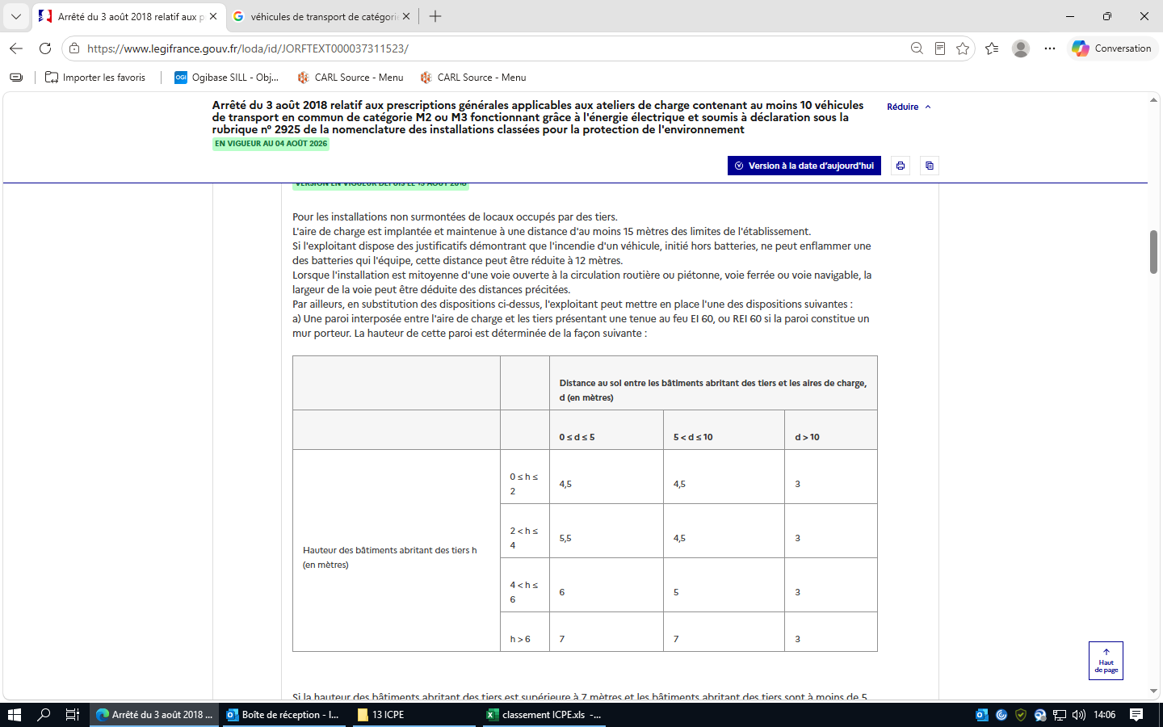 | applicable
 |  |  | Si la hauteur des bâtiments abritant des tiers est supérieure à 7 mètres et les bâtiments abritant des tiers sont à moins de 5 mètres des aires de charge, une protection horizontale de type casquette REI 120, sur une longueur de 5 mètres, est mise en place à la hauteur minimale de 5 mètres. Cette protection de type casquette n'est pas nécessaire dans le cas où la façade du bâtiment abritant des tiers est non combustible au-delà de 7 mètres et jusqu'à une hauteur de 15 mètres en l'absence d'ouvrant sur une hauteur de 15 mètres. Dans le cas où l'aire de charge est située dans un bâtiment, la toiture est ignifugée sur une largeur minimale de 5 mètres à partir de la paroi externe du bâtiment de l'aire de charge, sauf si : - le bâtiment est plus haut que les locaux occupés par des tiers ; - ou le bâtiment présente une hauteur supérieure à 10 mètres. b) Ou un système d'extinction automatique d'incendie associé à des parois interposées entre l'aire de charge et les tiers présentant une tenue au feu EI 30, ou REI 30 si la paroi constitue un mur porteur. La hauteur de la paroi excède de 0,5 mètre celle de la structure soutenant le système d'extinction automatique d'incendie, sans être inférieure à 4,5 mètres. c) Ou disposer d'un document justifiant que l'incendie simultané par effet domino de plusieurs véhicules, occasionné par un dysfonctionnement pendant l'opération de charge, est de probabilité d'occurrence au plus égale à 10 -7 par an. La justification de la probabilité d'occurrence peut tenir compte de la conception et des outils de pilotage de la charge ainsi que d'un éventuel système d'extinction incendie et de son niveau de confiance. Les parois précitées sont pleines, sans ouverture (hors éventuelles issues de secours fermées en conditions normales d'exploitation) et en matériaux de classe A1 (M0 - incombustibles). Dans le cas où l'aire de charge est située dans un bâtiment à structure porteuse métallique dont la ruine se fait vers l'extérieur, les distances entre | applicable
 |  |  | Article 2.1.2 Version en vigueur depuis le 15 août 2018 Pour les installations surmontées de locaux occupés par des tiers. Les parois du bâtiment contenant l'atelier de charge sont conformes aux dispositions suivantes : - en matériaux de classe A1 (M0 - incombustibles) ; - résistance mécanique de la structure (poutres et éléments porteurs) sous locaux occupés par des tiers : R 240 ; - parois verticales extérieures : REI 180, qu'elles soient ou non contiguës à des locaux occupés par des tiers ; - planchers hauts : -- sous locaux occupés par des tiers : REI 240 ; -- constituant les parties non-surmontées de locaux occupés par des tiers : REI 120 ; - plancher bas : REI 120 ; - gaines (ou clapets coupe-feu) de même résistance au feu que les parois traversées, notamment gaine de désenfumage à la traversée des locaux surmontant l'atelier de charge : REI 240 ; - les éventuelles portes sont de même propriété que les parois traversées, et sont réservées à l'évacuation du personnel en cas de déclenchement des alarmes de l'établissement. L'exploitant prend les mesures nécessaires pour que des tiers non autorisés ne puissent pas les utiliser. | non applicable
 |  |  | Article 2.1.3 Version en vigueur depuis le 15 août 2018 Règles relatives aux autres équipements de l'établissement. L'aire de charge est située à une distance minimale de : - 9 mètres des installations de remplissage ou de distribution de gaz inflammables liquéfiés ; - 14 mètres des stations de distribution d'hydrogène ; - 10 mètres des installations de remplissage ou de distribution de liquides inflammables ; - 10 mètres de tout stockage ou implantation de matières inflammables ou comburantes (autres que les réservoirs des véhicules) ; - 10 mètres du poste de surveillance et des locaux accueillant les pompes des systèmes d'extinction automatique d'incendie ; - 10 mètres du local chaufferie. En substitution à ces distances, l'exploitant peut mettre en place une paroi présentant une tenue au feu EI 60, ou REI 60 si la paroi constitue un mur porteur. Le cas échéant, les gaines (ou clapets coupe-feu) ainsi que des portes doivent présenter une même résistance au feu que les parois traversées (y compris celles comportant des vitrages et des quincailleries). Les portes doivent être dotées de dispositifs de fermeture de type ferme-porte ou à fermeture automatique. | applicable
 |  |  | Article 2.2 Version en vigueur depuis le 15 août 2018 Accessibilité. L'installation dispose en permanence de deux accès au moins pour permettre à tout moment l'intervention du personnel des services d'incendie et de secours. Les véhicules stationnent sans occasionner de gêne pour l'accessibilité des engins des services d'incendie et de secours depuis les voies de circulation externes à l'installation, même en dehors des heures d'exploitation et d'ouverture de l'installation. L'accès au site est conçu pour pouvoir être ouvert immédiatement sur demande des services d'incendie et de secours. | applicable |  | conforme
 |  |  | Article 2.3 Version en vigueur depuis le 15 août 2018 Conception de l'atelier de charge.
 |  |  | Article 2.3.1 Version en vigueur depuis le 15 août 2018 Conception des équipements de charge. Les bornes de charge sont identifiables à travers une étiquette « borne de charge ». Elles sont ancrées et protégées contre les chocs mécaniques et les agressions externes liées à l'exploitation, y compris en cas de mauvaise manœuvre d'un véhicule (par exemple au moyen d'îlots surélevés par rapport au sol ou de butoirs de roues). Les aires de charge sont matérialisées, par exemple par un marquage au sol, et sont organisées de façon à permettre l'accès au personnel des services de secours. L'installation de charge est à la fois équipée : - d'une protection électrique au niveau de chacune des aires de charge permettant de couper la charge électrique ; - d'une protection électrique de second niveau permettant de couper un groupe de points de charge. Ces protections sont déclenchées manuellement à partir de dispositifs de type « arrêt d'urgence » disposés au droit de l'atelier de charge et facilement accessibles. Un essai de leur bon fonctionnement est réalisé au moins une fois par an. Les résultats de ces tests sont conservés et tenus à la disposition de l'inspection des installations classées. L'installation comporte également un système au sol ou à bord de véhicules qui permet d'empêcher la charge dès que le système de pilotage et de surveillance de la batterie détecte une anomalie telle qu'une surtension ou un échauffement. La démonstration de ce point peut s'appuyer sur l'homologation des véhicules. | applicable
 |  |  | Article 2.3.2 Version en vigueur depuis le 15 août 2018 Conception du poste de surveillance. L'installation comporte un poste de surveillance situé à proximité du point d'accès des secours. Dans le cas d'une installation souterraine, le poste de surveillance est implanté au rez-de-chaussée ou au 1er niveau réservé à la charge. Le poste de surveillance est équipé pour recevoir le déclenchement des protections de second niveau visées à l'article 2.3.1, et de l'installation de détection et/ou d'extinction automatique d'incendie. Il dispose de : - un dispositif de coupure générale de type « arrêt d'urgence » de l'ensemble des alimentations électriques de l'installation ; - un moyen permettant d'alerter les services d'incendie et de secours. Un essai du bon fonctionnement des équipements du poste de surveillance est réalisé au moins une fois par an. Les essais sont conservés dans un registre tenus à la disposition de l'inspection des installations classées. | applicable
 |  |  | Article 2.3.3 Version en vigueur depuis le 15 août 2018 Conception du local de remisage des véhicules accidentés dont la batterie est endommagée ou des véhicules dont la batterie est défaillante. Une procédure est mise en place permettant de détecter des batteries endommagées ou défaillante à l'introduction des véhicules dans le dépôt. Cette procédure inclut l'obligation de tenir un registre justifiant du respect de la durée maximale d'isolement avant enlèvement. La procédure est tenue à la disposition de l'inspection des installations classées. En cas de détection d'un endommagement ou d'un défaut d'au moins une batterie sur un véhicule, dans l'attente de son enlèvement, celui-ci doit être isolé des autres véhicules dans un local de remisage. Le local de remisage est séparé de l'atelier de charge par une paroi de 4,5 m de hauteur minimale, présentant une tenue au feu EI 60, ou REI 60 si la paroi constitue un mur porteur. Une protection doit permettre d'éviter l'introduction d'eau au sein des batteries endommagées. La durée d'isolement doit être au plus de 48 h avant enlèvement du véhicule accidenté ou présentant une batterie défaillante. Lorsqu'un local de remisage est disponible dans l'installation, son emplacement est matérialisé, par exemple par à travers un panneautage « batterie accidentée ou défaillante ». L'aire est organisée de façon à permettre l'accès au personnel des services de secours. Tout stockage de matières inflammables ou comburantes (autres que les réservoirs des véhicules) est interdit dans le local de remisage. | applicable |  | non conforme |  | Procédure, registre
 | Chapitre III : Exploitation (Articles 3.1 à 3.3) |  | Article 3.1 Version en vigueur depuis le 15 août 2018 Surveillance de l'exploitation. Les opérations de charge se font sous la surveillance directe d'une personne nommément désignée par l'exploitant et ayant une connaissance de la conduite et des dangers de l'installation. Cette personne est formée à la manipulation des moyens de secours. | applicable |  | non conforme
 |  |  | Article 3.2 Version en vigueur depuis le 15 août 2018 Contrôle de l'accès. Les personnes étrangères à l'établissement n'ont pas un accès libre aux installations. L'établissement dispose d'un accès contrôlé à ses installations. Cet accès est restreint aux membres du personnel de l'exploitant et à tout tiers autorisé par cet exploitant. | applicable | L'accès au local de charge est libre à tous les salariés à partir du moment qu'ils entrent sur le site avec leur badge | non conforme
...

4718
...
Réglementation applicable | Chapitres | Thème | Règles à respecter | Statut applicable, non applicable ? | Objet du contrôle : | Statut conforme, non conforme ? | fréquence de vérification | preuves | ICPE ? E-DC-A
 |  |  | 1.6. Changement d'exploitant Lorsque l'installation change d'exploitant, le nouvel exploitant ou son représentant en fait la déclaration au préfet dans le mois qui suit la prise en charge de l'exploitation. Cette déclaration mentionne, s'il s'agit d'une personne physique, les nom, prénoms et domicile du nouvel exploitant et, s'il s'agit d'une personne morale, sa dénomination ou sa raison sociale, sa forme juridique, l'adresse de son siège social ainsi que la qualité du signataire de la déclaration.
 |  |  | 1.7. Cessation d'activité Lorsqu'une installation cesse l'activité au titre de laquelle elle était déclarée, son exploitant en informe le préfet au moins un mois avant l'arrêt définitif. La notification de l'exploitant indique les mesures de remise en état prévues ou réalisées conformément à l'article R. 512-66-1 du code de l'environnement.
 |  |  | 1.8 Autres réglementations Les réservoirs et les récipients à pression transportables sont conformes aux dispositions de la réglementation des équipements sous pression en vigueur. De plus les récipients à pression transportables sont conformes aux dispositions de la réglementation relative au transport des matières dangereuses.
 |  |  | 2. Implantation-Aménagement 2.1. Règles d'implantation 2.1.1. Stockage de récipients à pression transportables I.-L'installation est implantée de telle façon qu'il existe une distance entre toute aire de stockage et les limites du site de 5 mètres si la capacité déclarée du stockage en récipients à pression transportables est au plus égale à 15 tonnes, et de 7,5 mètres si cette capacité dépasse 15 tonnes. Pour les installations stockant 6 tonnes ou plus de gaz inflammables liquéfiés en récipients à pression transportables et déclarées après le 1er janvier 2018, la distance entre toute aire de stockage et les limites du site est portée à au moins 15 mètres. Pour les installations stockant 6 tonnes ou plus de gaz inflammables liquéfiés en récipients à pression transportables et déclarées avant le 1er janvier 2018, à partir du 1er septembre 2018, la distance entre l'aire de stockage et les locaux d'habitations et les locaux des établissements recevant du public, situés en dehors du site, est portée à au moins 15 mètres, tout en respectant les distances du premier alinéa du présent point I. Pour les installations stockant du gaz inflammables liquéfiés en récipients à pression transportables et déclarées avant le 1er janvier 2018, les distances précédentes peuvent être réduites à 1 mètre si un mur REI 120, dont la hauteur excède de 0,5 mètre celle du stockage, sans être inférieure à 2 mètres, est interposé entre l'aire de stockage et les limites du site ; la longueur de ce mur est telle qu'une distance de 3 mètres est toujours respectée en le contournant.
 |  |  | II.-Pour les installations stockant 6 tonnes ou plus de gaz inflammables liquéfiés en récipients à pression transportables et déclarées après le 1er janvier 2018, les aires de stockage des bouteilles métalliques sont séparées des aires de stockage des autres récipients à pression transportables. Les aires de stockage respectent les dimensions suivantes : -la hauteur de stockage est au maximum égale à 5 mètres et la plus grande dimension horizontale n'est pas supérieure à 11 mètres pour les bouteilles métalliques ; -la hauteur de stockage est au maximum égale à 3 mètres et la plus grande dimension horizontale n'est pas supérieure à 11 mètres, pour les récipients à pression transportables autres que les bouteilles métalliques ; -la distance entre deux aires de stockage est au minimum égale à 10 mètres. Cette distance peut être réduite à 1 mètre si entre ces aires de stockage, est interposé un mur REI 120, dont la hauteur excède de 0,5 mètre celle du stockage, sans être inférieure à 2 mètres ; la longueur de ce mur est telle qu'une distance de 3 mètres est toujours respectée en le contournant. Pour les installations stockant 6 tonnes ou plus de gaz inflammables liquéfiés en récipients à pression transportables et déclarées avant le 1er janvier 2018, les dimensions du présent point II sont applicables à partir du 1er septembre 2018.
 |  |  | III.-A l'intérieur des limites du site, les distances minimales suivantes à partir de chacune des aires de stockage, sont également observées : -5 mètres des parois des appareils de distribution de liquides ou de gaz inflammables ; -5 mètres d'un établissement recevant du public de la 5e catégorie (magasin de vente …) ; -5 mètres de tout stockage de matières inflammables, combustibles ou comburantes ; -5 mètres des issues ou ouvertures des locaux administratifs ou techniques de l'installation. Pour les installations stockant 6 tonnes ou plus de gaz inflammables liquéfiés en récipients à pression transportables et déclarées après le 1er janvier 2018, à l'intérieur des limites du site, les distances minimales suivantes à partir de chacune des aires de stockage sont observées : -10 mètres des parois des appareils de distribution de liquides ou de gaz inflammables ; -5 mètres d'un établissement recevant du public de la 5e catégorie (magasin de vente …) ; -10 mètres de tout stockage ou implantation de matières inflammables, combustibles ou comburantes ; -5 mètres des issues ou ouvertures des locaux administratifs ou techniques de l'installation ; -10 mètres des aires de stationnement. Pour les installations stockant 6 tonnes ou plus de gaz inflammables liquéfiés en récipients à pression transportables et déclarées avant le 1er janvier 2018, les alinéas 6 à 11 du point III sont applicables à partir du 1er septembre 2018. Les distances précédentes peuvent être réduites à 1 mètre si entre ces emplacements et les aires de stockage est interposé un mur REI 120, dont la hauteur excède de 0,5 mètre de l'aire du stockage ou de l'aire de stationnement, sans être inférieure à 2 mètres ; la longueur de ce mur est telle qu'une distance de 3 mètres est toujours respectée en le contournant.
 |  |  | IV.-Pour les installations stockant 6 tonnes ou plus de gaz inflammables liquéfiés en récipients à pression transportables et déclarées après le 1er janvier 2018, la distance entre toute aire de stationnement et les limites du site est portée à au moins 10 mètres. Pour les installations stockant 6 tonnes ou plus de gaz inflammables liquéfiés en récipients à pression transportables et déclarées avant le 1er janvier 2018, à partir du 1er septembre 2018, la distance entre toute aire de stationnement et les locaux d'habitations et les locaux des établissements recevant du public est portée à au moins 10 mètres. Ces distances peuvent être réduites à 1 mètre si un mur REI 120 est interposé, dont la hauteur excède de 0,5 mètre celle des camions situés sur l'aire de stationnement, sans être inférieure à 3 mètres ; la longueur de ce mur est telle qu'une distance de 3 mètres est toujours respectée en le contournant.
 |  |  | V.-Dans les stations-service ouvertes au public, le stockage des récipients à pression transportables se fait sur une hauteur maximum inférieure à 3 mètres. Objet du contrôle : -respect des dimensions des aires de stockage (le non-respect de ce point relève d'une non-conformité majeure) ; -vérification de la séparation des stockages des bouteilles métalliques des stockages des autres récipients à pression transportables (le non-respect de ce point relève d'une non-conformité majeure) ; -respect des distances d'implantation (le non-respect de ce point relève d'une non-conformité majeure) ; -respect de la hauteur du mur, lorsque les distances d'éloignement sont réduites (le non-respect de ce point relève d'une non-conformité majeure) ; -présentation d'un justificatif du fait que les caractéristiques du mur (matériaux et épaisseur) sont celles d'un mur coupe-feu, lorsque les distances d'éloignement sont réduites (le non-respect de ce point relève d'une non-conformité majeure) ; -respect de la hauteur maximale de stockage des récipients à pression transportables dans les stations-service (le non-respect de ce point relève d'une non-conformité majeure). | non applicable | respect des dimensions des aires de stockage vérification de la séparation des stockages des bouteilles métalliques des stockages des autres récipients à pression transportables respect des distances d'implantation respect de la hauteur du mur, lorsque les distances d'éloignement sont réduites présentation d'un justificatif du fait que les caractéristiques du mur (matériaux et épaisseur) sont celles d'un mur coupe-feu, lorsque les distances d'éloignement sont réduites respect de la hauteur maximale de stockage des récipients à pression transportables dans les stations-service
 |  |  | 2.1.2. Réservoirs a) Une installation de stockage en réservoirs aériens de capacité déclarée au plus égale à 15 tonnes est implantée de telle façon qu'il existe une distance d'au moins 5 mètres entre les orifices d'évacuation à l'air libre des soupapes des réservoirs et les limites du site. Si la capacité déclarée du stockage dépasse 15 tonnes, cette distance est portée à 7,5 mètres. Dans le cas d'un d'une installation existante, déclarée avant la date de publication du présent arrêté au Journal officiel augmentée de quatre mois, la distance entre les orifices d'évacuation à l'air libre des soupapes des réservoirs et les limites du site est d'au moins 5 mètres, quelle que soit la capacité du réservoir. Objet du contrôle : -respect des distances d'implantation à l'intérieur des limites du site (le non-respect de ce point relève d'une non-conformité majeure). | non applicable | respect des distances d'implantation à l'intérieur des limites du site
 |  |  | b) Les distances minimales suivantes, mesurées horizontalement à partir des orifices d'évacuation à l'air libre des soupapes et des orifices de remplissage des réservoirs aériens, sont également observées à la date de déclaration en préfecture, selon la capacité déclarée de chaque réservoir. | non applicable
 |  |  | 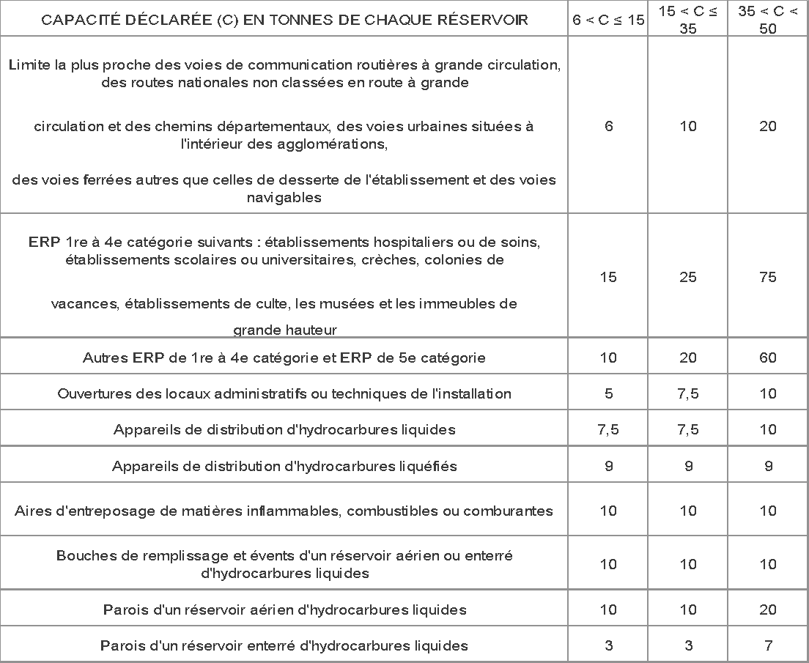 | non applicable

 |  |  | Pour les installations déclarées après le 1er janvier 2018, les distances minimales suivantes, mesurées horizontalement à partir des orifices d'évacuation à l'air libre des soupapes et des orifices de remplissage des réservoirs aériens, sont également observées à la date de déclaration en préfecture, selon la capacité déclarée de chaque réservoir.
 |  |  | 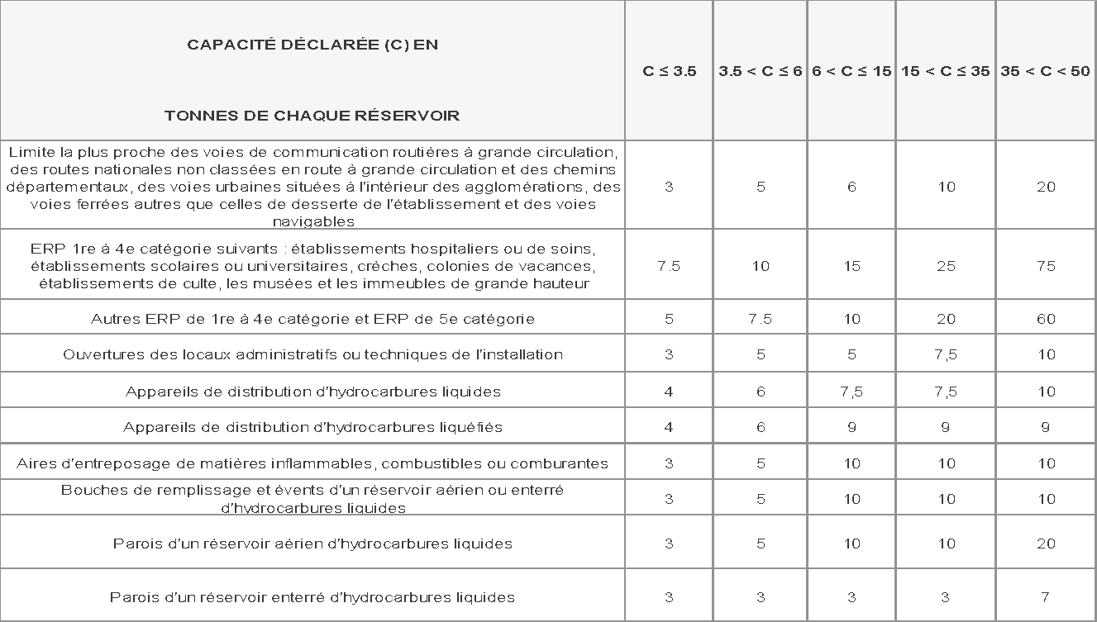
 |  |  | c) Toutes ces distances peuvent être réduites au tiers de leur valeur dans le cas de réservoirs enterrés ou sous-talus, conformément aux dispositions du présent arrêté. Pour les installations déclarées avant le 1er janvier 2018, ces distances peuvent être réduites de moitié dans le cas de réservoirs aériens séparés des emplacements concernés par un mur plein en matériau de classe A1 (incombustible) et R120 (stable au feu de degré deux heures), dont la hauteur excède de 0,5 mètre celle de la bouche d'emplissage et de l'orifice de la soupape et dont la longueur est telle que les distances du tableau soient respectées en le contournant. Lorsque la capacité unitaire d'un réservoir est inférieure à 3,5 tonnes, et que la distance horizontale entre ses parois et celles d'autres réservoirs est supérieure à 20 mètres, la distance entre les orifices d'évacuation à l'air libre des soupapes des réservoirs et les limites du site doit être d'au moins 3 mètres. Les réservoirs enterrés doivent respecter les distances d'éloignement imposés pour les réservoirs aériens, diminuées de moitié. Pour les installations déclarées avant le 1er janvier 2018, cette distance de 3 mètres peut-être réduite à 1,5 mètre dans le cas d'un réservoir aérien séparé des limites du site par un mur plein en matériau de classe A1 (incombustible) et R 120 (stable au feu de degré deux heures), dont la hauteur excède de 0,5 mètre celle de la bouche d'emplissage et de l'orifice de la soupape et dont la longueur de 3 mètres soit respectée en le contournant.
 |  |  | 2.2. Intégration dans le paysage L'exploitant prend les dispositions nécessaires pour satisfaire à l'esthétique du site. L'ensemble du site est maintenu en bon état de propreté (peinture, plantations, engazonnement...).
 |  |  | 2.3. Interdiction de locaux habités ou occupés par des tiers au-dessus ou au-dessous du stockage Le stockage de réservoirs ou de récipients à pression transportables ne surmonte pas et n'est pas surmonté de locaux habités ou occupés par des tiers. L'installation n'est pas implantée en sous-sol. Objet du contrôle : -l'installation n'est pas implantée en sous-sol (le non-respect de ce point relève d'une non-conformité majeure) ; -absence de locaux habités ou occupés par des tiers au-dessus ou au-dessous de l'installation (le non-respect de ce point relève d'une non-conformité majeure). |  | l'installation n'est pas implantée en sous-sol absence de locaux habités ou occupés par des tiers au-dessus ou au-dessous de l'installation
 |  |  | 2.4 [⁎]
 |  |  | 2.5. Accessibilité au stockage Le stockage de gaz inflammable liquéfié est accessible pour permettre l'intervention des services d'incendie et de secours. Il est desservi, sur au moins une face, par une voie-engin ou par une voie échelle si le plancher haut de cette installation est à une hauteur supérieure à 8 mètres par rapport à cette voie. Une des façades est équipée d'ouvrant permettant le passage de sauveteurs équipés si le stockage est à l'intérieur d'un bâtiment. L'accès au site est conçu pour pouvoir être ouvert immédiatement sur demande des services d'incendie et de secours : -pour les installations stockant 6 tonnes ou plus de gaz inflammables liquéfiés en récipients à pression transportables déclarées après le 1er janvier 2018 ; -pour les installations stockant 6 tonnes ou plus de gaz inflammables liquéfiés en récipients à pression transportables déclarées avant le 1er janvier 2018, à partir du 1er septembre 2018. L'accès au site est conçu pour pouvoir être ouvert dans un délai de trente minutes maximum sur demande des services d'incendie et de secours ; -pour les installations stockant 6 tonnes ou plus de gaz inflammables liquéfiés en réservoirs déclarées après le 1er janvier 2018 ; -pour les installations stockant 6 tonnes ou plus de gaz inflammables liquéfiés en réservoirs déclarées avant le 1er janvier 2018, à partir du 1er septembre 2018. Objet du contrôle : -accessibilité au stockage. |  | accessibilité au stockage.
 |  |  | 2.6. Ventilation Dans le cas d'un stockage en local fermé, et sans préjudice des dispositions du code du travail, le local abritant des réservoirs ou des récipients à pression transportables est convenablement ventilé pour éviter tout risque d'atmosphère explosive. Le débouché à l'atmosphère de la ventilation est placé aussi loin que possible des immeubles habités ou occupés par des tiers et des bouches d'aspiration d'air extérieur et à une hauteur suffisante compte tenu de la hauteur des bâtiments environnants afin de favoriser la dispersion des gaz rejetés et au minimum à 1 mètre au-dessus de faîtage. La forme du conduit d'évacuation, notamment dans la partie la plus proche du débouché à l'atmosphère, est conçue de manière à favoriser au maximum l'ascension et la dispersion des gaz de combustion dans l'atmosphère (par exemple, l'utilisation de chapeaux est interdite).
 |  |  | 2.7. Installations électriques Les installations électriques sont réalisées conformément aux règles en vigueur, notamment par l'application des articles de la quatrième partie du code du travail en ce qui concerne la protection des travailleurs dans les établissements qui mettent en œuvre des courants électriques.
 |  |  | 2.8. Mise à la terre des équipements Les équipements métalliques (réservoirs, cuves, canalisations) sont mis à la terre, conformément aux règlements et aux normes applicables, compte tenu notamment de la nature explosive ou inflammable des produits. En particulier, les réservoirs, à l'exception des réservoirs enterrés sous protection cathodique, sont mis à la terre par un conducteur dont la résistance est inférieure à 100 ohms. L'installation permet le branchement du câble de liaison équipotentielle du véhicule ravitailleur avec le réservoir.
 |  |  | 2.9 (*)
 |  |  | 2.10 [⁎]
...

